第1次
 | Keuwl | Accelerometer | Data | File | 2016-12-02 | 14-07-16
Number | Time(s) | X(g) | Y(g) | Z(g) | R(g) | Theta(deg) | Phi(deg)
1 | 0.021000002 | -0.037106387 | 0.69133824 | 0.6542334 | 0.95254755 | 46.620705 | 93.0723
2 | 0.028 | -0.023435695 | 0.69719756 | 0.57806855 | 0.90597844 | 50.35269 | 91.925224
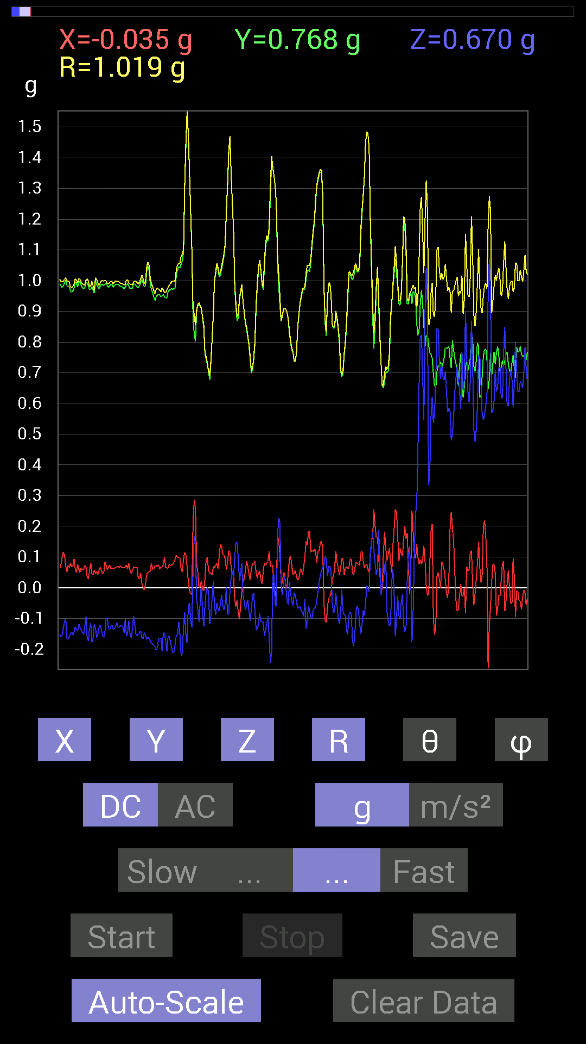
3 | 0.047000002 | -0.025387762 | 0.7011032 | 0.6210327 | 0.9369482 | 48.484314 | 92.07384
4 | 0.068 | -0.027341384 | 0.7089146 | 0.6718098 | 0.9770547 | 46.560627 | 92.20869
5 | 0.11000001 | 0.013670692 | 0.69915116 | 0.71672755 | 1.0013479 | 44.29425 | 88.87982
6 | 0.11000001 | 0.013670692 | 0.71672755 | 0.7870331 | 1.0645686 | 42.32838 | 88.90729
7 | 0.165 | 0.0039056898 | 0.68157476 | 0.83195084 | 1.0755006 | 39.32647 | 89.67168
8 | 0.165 | -0.046869833 | 0.69915116 | 0.69329184 | 0.9857295 | 45.30532 | 93.835266
9 | 0.17 | -0.029293451 | 0.69329184 | 0.6542334 | 0.9536944 | 46.68578 | 92.419464
10 | 0.2 | -0.01171707 | 0.69915116 | 0.7147739 | 0.9999257 | 44.370975 | 90.96013
11 | 0.21000001 | -0.013670692 | 0.69915116 | 0.8065615 | 1.0674927 | 40.925125 | 91.12018
12 | 0.23900001 | -0.017576382 | 0.6854805 | 0.8397622 | 1.0841554 | 39.233273 | 91.468796
13 | 0.25 | -0.019530004 | 0.6776691 | 0.77140874 | 1.0269802 | 41.31053 | 91.65077
14 | 0.277 | -0.009765002 | 0.6874325 | 0.71086824 | 0.98893505 | 44.042698 | 90.813835
15 | 0.29000002 | -0.015622759 | 0.6854805 | 0.66204476 | 0.95311636 | 46.0038 | 91.3056
16 | 0.316 | -0.031247074 | 0.68157476 | 0.6659505 | 0.95342046 | 45.69437 | 92.62491
17 | 0.33 | -0.0078113796 | 0.6893861 | 0.7382096 | 1.010083 | 43.04309 | 90.649185
18 | 0.356 | 0.009765002 | 0.69329184 | 0.7870331 | 1.0488899 | 41.379414 | 89.19305
19 | 0.37100002 | -0.021482073 | 0.6874325 | 0.7518803 | 1.0189941 | 42.45012 | 91.789894
20 | 0.39800003 | 0.0058593126 | 0.6874325 | 0.77531445 | 1.0361999 | 41.56283 | 89.51165
21 | 0.411 | 0.0078113796 | 0.68157476 | 0.7694567 | 1.027944 | 41.535976 | 89.343376
22 | 0.43800002 | 0.01171707 | 0.69329184 | 0.7382096 | 1.0127903 | 43.20684 | 89.03175
23 | 0.45100003 | 0.015622759 | 0.69329184 | 0.69329184 | 0.9805872 | 45.007275 | 88.70911
24 | 0.47800002 | 0.009765002 | 0.69524544 | 0.6776691 | 0.97092587 | 45.736298 | 89.19531
25 | 0.49100003 | 0.0078113796 | 0.7011032 | 0.6854805 | 0.9805561 | 45.64731 | 89.361664
26 | 0.52000004 | 0.0058593126 | 0.7050089 | 0.726491 | 1.0123543 | 44.141235 | 89.52383
27 | 0.532 | 0.0019536226 | 0.7030568 | 0.74797463 | 1.0265275 | 43.22704 | 89.84079
28 | 0.56 | 0.017576382 | 0.69915116 | 0.74797463 | 1.0240055 | 43.076706 | 88.55991
29 | 0.572 | 0.009765002 | 0.7147739 | 0.7186796 | 1.0136554 | 44.846554 | 89.21729
30 | 0.60200006 | 0.050777078 | 0.7245389 | 0.67962116 | 0.99469584 | 46.902245 | 85.99116
31 | 0.61300004 | 0.035152763 | 0.7284446 | 0.71282184 | 1.0197952 | 45.65435 | 87.237206
32 | 0.646 | 0.033199143 | 0.7225853 | 0.7343039 | 1.0307443 | 44.569347 | 87.3694
33 | 0.65300006 | 0.023435695 | 0.7089146 | 0.76359737 | 1.0422045 | 42.888863 | 88.106575
34 | 0.689 | 0.01171707 | 0.7050089 | 0.7323503 | 1.0166179 | 43.91421 | 89.047844
35 | 0.69500005 | 0.009765002 | 0.71086824 | 0.7011032 | 0.9984862 | 45.39895 | 89.21299
36 | 0.73300004 | 0.027341384 | 0.71282184 | 0.69524544 | 0.9961068 | 45.736217 | 87.803406
37 | 0.73300004 | 0.035152763 | 0.73039824 | 0.67962116 | 0.99829966 | 47.095474 | 87.24458
38 | 0.754 | 0.037106387 | 0.7284446 | 0.66985613 | 0.99031085 | 47.436264 | 87.083916
39 | 0.77900004 | 0.031247074 | 0.726491 | 0.6874325 | 1.0006642 | 46.608776 | 87.53717
40 | 0.794 | 0.013670692 | 0.7284446 | 0.67962116 | 0.9963449 | 46.99091 | 88.92486
41 | 0.82600003 | 0.0058593126 | 0.7343039 | 0.6776691 | 0.9992357 | 47.297836 | 89.54282
42 | 0.83500004 | 0.0058593126 | 0.736256 | 0.6776691 | 1.0006711 | 47.373634 | 89.54404
43 | 0.87200004 | 0.015622759 | 0.7382096 | 0.7206332 | 1.0317508 | 45.69669 | 88.78763
44 | 0.874 | 0.017576382 | 0.73039824 | 0.7186796 | 1.024837 | 45.47163 | 88.62149
45 | 0.89400005 | 0.025387762 | 0.7343039 | 0.6659505 | 0.9916334 | 47.811707 | 88.01985
46 | 0.91800004 | 0.019530004 | 0.7440674 | 0.62689203 | 0.97314507 | 49.894897 | 88.49647
47 | 0.93500006 | 0.0058593126 | 0.7440674 | 0.66985613 | 1.0011882 | 48.005352 | 89.54882
48 | 0.966 | 0.01171707 | 0.7323503 | 0.736256 | 1.0385312 | 44.851284 | 89.08339
49 | 0.975 | 0.013670692 | 0.726491 | 0.7694567 | 1.0583192 | 43.3599 | 88.92197
50 | 1.019 | 0.017576382 | 0.71672755 | 0.7343039 | 1.02626 | 44.31462 | 88.595215
51 | 1.019 | 0.027341384 | 0.7284446 | 0.66399837 | 0.986039 | 47.670002 | 87.85047
52 | 1.036 | 0.021482073 | 0.7343039 | 0.66399837 | 0.99023104 | 47.890556 | 88.32429
53 | 1.085 | 0.01171707 | 0.7382096 | 0.66204476 | 0.9916622 | 48.11704 | 89.09066
54 | 1.085 | 0.015622759 | 0.736256 | 0.66204476 | 0.99026275 | 48.044388 | 88.78441
55 | 1.097 | 0.029293451 | 0.7284446 | 0.69915116 | 1.0101 | 46.19864 | 87.69717
56 | 1.1630001 | 0.023435695 | 0.726491 | 0.71086824 | 1.0166967 | 45.637623 | 88.15235
57 | 1.1630001 | 0.019530004 | 0.736256 | 0.7069625 | 1.0209066 | 46.172855 | 88.48052
58 | 1.1630001 | 0.04101208 | 0.7284446 | 0.71672755 | 1.0227473 | 45.509853 | 86.777596
59 | 1.176 | 0.017576382 | 0.736256 | 0.7323503 | 1.0386139 | 45.160538 | 88.632454
60 | 1.197 | 0 | 0.7245389 | 0.7518803 | 1.044165 | 43.939075 | 90
61 | 1.22 | -0.013670692 | 0.7030568 | 0.7186796 | 1.005473 | 44.375835 | 91.11395
62 | 1.2370001 | 0.0019536226 | 0.6659505 | 0.75773805 | 1.0087918 | 41.311275 | 89.83192
63 | 1.2620001 | -0.06639984 | 0.6483741 | 0.8280436 | 1.0537808 | 38.2068 | 95.84726
64 | 1.276 | -0.08788191 | 0.6483741 | 0.79679805 | 1.0310186 | 39.39165 | 97.71894
65 | 1.314 | -0.025387762 | 0.6776691 | 0.5116687 | 0.8495203 | 52.96498 | 92.14549
66 | 1.317 | 0.013670692 | 0.7069625 | 0.4296461 | 0.8273927 | 58.716225 | 88.8922
67 | 1.337 | 0.033199143 | 0.7030568 | 0.47846955 | 0.8510724 | 55.792194 | 87.29644
68 | 1.3750001 | 0.039058454 | 0.77922165 | 0.5487751 | 0.953869 | 54.87831 | 87.130455
69 | 1.3790001 | 0.021482073 | 0.8885857 | 0.36519834 | 0.96094525 | 67.663795 | 88.61511
70 | 1.3980001 | 0.0078113796 | 0.97841966 | 0.28317574 | 1.0186042 | 73.8589 | 89.54258
71 | 1.4360001 | -0.019530004 | 1.0096667 | 0.31051713 | 1.0565175 | 72.908035 | 91.10814
72 | 1.44 | 0.017576382 | 0.9549855 | 0.527293 | 1.0910289 | 61.098923 | 88.945595
73 | 1.4590001 | 0.0820226 | 0.9491262 | 0.51362234 | 1.0823013 | 61.66897 | 85.06082
74 | 1.503 | 0.070305526 | 0.96279687 | 0.4101161 | 1.0488641 | 66.98266 | 85.82355
75 | 1.503 | 0.070305526 | 0.96084327 | 0.41206974 | 1.0478379 | 66.842674 | 85.81509
76 | 1.519 | 0.083976224 | 0.8885857 | 0.7440674 | 1.1620123 | 50.183826 | 84.60127
77 | 1.5380001 | 0.070305526 | 0.86124426 | 0.6835268 | 1.1017683 | 51.655327 | 85.33315
78 | 1.559 | 0.06444622 | 0.84562 | 0.59564495 | 1.036349 | 54.91765 | 85.64181
79 | 1.588 | 0.083976224 | 0.79289085 | 0.7421153 | 1.0892489 | 47.053967 | 83.95426
80 | 1.5990001 | 0.046869833 | 0.81242085 | 0.69133824 | 1.0677888 | 49.650497 | 86.69817
81 | 1.641 | 0.027341384 | 0.84171426 | 0.58002216 | 1.0225734 | 55.443535 | 88.13952
82 | 1.641 | 0.031247074 | 0.83195084 | 0.5253394 | 0.9844288 | 57.747665 | 87.84905
83 | 1.6600001 | 0.023435695 | 0.8046094 | 0.39449334 | 0.89642096 | 63.89127 | 88.33163
84 | 1.702 | 0.027341384 | 0.7850794 | 0.5194801 | 0.94178385 | 56.523727 | 88.00541
85 | 1.7030001 | 0.050777078 | 0.7694567 | 0.6776691 | 1.0265853 | 48.691006 | 86.22448
86 | 1.72 | 0.08592984 | 0.76359737 | 0.69915116 | 1.0388827 | 47.702232 | 83.57935
87 | 1.766 | 0.05468277 | 0.74016166 | 0.69133824 | 1.014287 | 47.031185 | 85.7747
88 | 1.7670001 | 0.033199143 | 0.7343039 | 0.69329184 | 1.0104246 | 46.674744 | 87.41132
89 | 1.7810001 | 0.039058454 | 0.7440674 | 0.7030568 | 1.024427 | 46.662643 | 86.995125
90 | 1.8360001 | 0.0917876 | 0.7069625 | 0.8026558 | 1.073535 | 41.610577 | 82.602455
91 | 1.8360001 | 0.06835346 | 0.6893861 | 0.89053774 | 1.1282654 | 37.88003 | 84.33756
92 | 1.8420001 | 0.0019536226 | 0.69915116 | 0.90225637 | 1.1414388 | 37.771923 | 89.8399
93 | 1.8610001 | 0.017576382 | 0.67962116 | 0.79289085 | 1.0444471 | 40.610775 | 88.51855
94 | 1.899 | -0.0019536226 | 0.76359737 | 0.79289085 | 1.1008 | 43.9219 | 90.14659
95 | 1.9020001 | 0.05858846 | 0.7733624 | 0.69915116 | 1.0441908 | 47.96668 | 85.667656
96 | 1.9570001 | 0.06835346 | 0.746021 | 0.6600927 | 0.9984697 | 48.615845 | 84.764946
97 | 1.9570001 | 0.052729145 | 0.77922165 | 0.6600927 | 1.0225894 | 49.796 | 86.12875
98 | 1.963 | 0.048823457 | 0.79484445 | 0.63860905 | 1.0207757 | 51.27291 | 86.485016
99 | 2.0270002 | 0.0058593126 | 0.7733624 | 0.6190806 | 0.9906485 | 51.323345 | 89.56591
100 | 2.0270002 | 0.015622759 | 0.746021 | 0.5995506 | 0.95721066 | 51.21853 | 88.800316
101 | 2.028 | 0.009765002 | 0.765551 | 0.6718098 | 1.0185735 | 48.73372 | 89.2692
102 | 2.043 | -0.070305526 | 0.7147739 | 0.7518803 | 1.0397925 | 43.688477 | 95.61757
103 | 2.0870001 | -0.14451675 | 0.6874325 | 0.7245389 | 1.0091606 | 44.113533 | 101.87222
104 | 2.088 | -0.08592984 | 0.6776691 | 0.5116687 | 0.8534777 | 53.165165 | 97.226654
105 | 2.104 | 0.0078113796 | 0.6776691 | 0.37105766 | 0.77264494 | 61.2987 | 89.33959
106 | 2.1550002 | -0.025387762 | 0.66399837 | 0.4023047 | 0.7767802 | 58.80762 | 92.18962
107 | 2.1550002 | -0.0078113796 | 0.7030568 | 0.54096216 | 0.88712454 | 52.425476 | 90.636566
108 | 2.164 | 0.029293451 | 0.79484445 | 0.25974005 | 0.8367202 | 71.91507 | 87.88936
109 | 2.2250001 | -0.10741191 | 0.8397622 | -0.101552606 | 0.85267276 | 96.84012 | 97.28899
110 | 2.226 | -0.07616484 | 0.9178791 | -0.2538823 | 0.95538443 | 105.41083 | 94.74349
111 | 2.226 | 0.07811691 | 0.86515 | 0.1972459 | 0.89078206 | 77.20696 | 84.84059
112 | 2.2440002 | 0.037106387 | 0.746021 | 0.44917455 | 0.87159735 | 58.97939 | 87.15251
113 | 2.3100002 | -0.044917766 | 0.8163265 | 0.5878335 | 1.0069532 | 54.283546 | 93.14948
114 | 2.3100002 | 0.039058454 | 0.9686562 | 0.20505883 | 0.9908933 | 78.05671 | 87.690956
115 | 2.3100002 | -0.15818743 | 1.003809 | -0.33199918 | 1.0690552 | 108.092606 | 98.95544
116 | 2.3240001 | 0.050777078 | 0.9862326 | -0.22458728 | 1.0127549 | 102.812355 | 87.05268
117 | 2.344 | 0.30465782 | 1.0213853 | 0.035152763 | 1.0664333 | 88.11102 | 73.39126
118 | 2.377 | 0.07811691 | 1.0135725 | 0.17771745 | 1.0319955 | 80.0838 | 85.59288
119 | 2.384 | 0.01171707 | 1.0311488 | 0.16209313 | 1.0438771 | 81.06697 | 89.34897
120 | 2.414 | -0.06835346 | 1.0995022 | -0.04101208 | 1.102388 | 92.132065 | 93.557365
121 | 2.4250002 | -0.20310521 | 1.1951956 | -0.25583434 | 1.23903 | 101.91612 | 99.64441
122 | 2.459 | 0.13475175 | 1.2479247 | 0.20505883 | 1.2718189 | 80.72154 | 83.83704
123 | 2.4650002 | -0.115223296 | 1.2889367 | 0.1972459 | 1.3090227 | 81.33356 | 95.10832
124 | 2.5110002 | -0.12694037 | 1.3592423 | -0.35934058 | 1.4116583 | 104.74705 | 95.33541
125 | 2.5110002 | 0.05468277 | 1.0780202 | 0.13475175 | 1.0877849 | 82.88408 | 87.09615
126 | 2.5270002 | 0.19138813 | 0.99794966 | 0.56049216 | 1.1604674 | 61.119244 | 79.143555
127 | 2.572 | 0.08592984 | 0.9647505 | 0.36715195 | 1.0358224 | 69.23998 | 84.910126
128 | 2.572 | 0.044917766 | 1.0213853 | -0.10545829 | 1.0277971 | 95.88926 | 87.48191
129 | 2.5860002 | 0.0820226 | 1.0194317 | 0.1835752 | 1.039071 | 79.824005 | 85.39994
130 | 2.608 | 0.07421122 | 0.9647505 | 0.28708142 | 1.0092902 | 73.474686 | 85.60132
131 | 2.6250002 | 0.111317605 | 0.9354555 | 0.09374122 | 0.946708 | 84.31737 | 83.21381
132 | 2.6460001 | -0.1933402 | 1.0311488 | 0.062494148 | 1.0509776 | 86.59102 | 100.619644
133 | 2.68 | 0.035152763 | 1.0760666 | 0.21482228 | 1.0978633 | 78.71596 | 88.12894
134 | 2.686 | 0.042964146 | 1.0174797 | 0.31442282 | 1.0658201 | 72.84213 | 87.58206
135 | 2.7220001 | -0.0058593126 | 0.97841966 | 0.39839903 | 1.056438 | 67.84488 | 90.34312
136 | 2.7270002 | 0.060540527 | 0.9706083 | 0.13475175 | 0.98178595 | 82.11116 | 86.43087
137 | 2.785 | 0.097646914 | 0.9725619 | -0.05858846 | 0.9792059 | 93.43021 | 84.26662
138 | 2.785 | 0.0820226 | 0.98232687 | 0.035152763 | 0.9863719 | 87.957634 | 85.226974
139 | 2.789 | -0.019530004 | 0.94522053 | 0.36324626 | 1.0128036 | 68.98243 | 91.18367
140 | 2.8470001 | 0.08983553 | 0.9374091 | -0.08788191 | 0.94579566 | 95.33153 | 84.52584
141 | 2.8470001 | 0.15232968 | 1.0116203 | -0.23044659 | 1.048659 | 102.694565 | 81.436745
142 | 2.848 | 0.15428175 | 1.0545845 | 0.031247074 | 1.0662681 | 88.3207 | 81.67689
143 | 2.868 | 0.083976224 | 0.99404395 | 0.16014107 | 1.0103567 | 80.88019 | 85.17115
144 | 2.9090002 | 0.111317605 | 0.99404395 | -0.25974005 | 1.0334312 | 104.55668 | 83.610374
145 | 2.9090002 | 0.09959898 | 0.984279 | -0.46870455 | 1.0947187 | 115.35026 | 84.221924
146 | 2.9280002 | 0.056634836 | 0.97841966 | -0.35738695 | 1.0431864 | 110.03485 | 86.68719
147 | 2.979 | 0.06639984 | 0.984279 | -0.15037607 | 0.99791133 | 98.66696 | 86.140656
148 | 2.979 | 0.06639984 | 0.97451395 | -0.013670692 | 0.9768691 | 90.80185 | 86.1021
149 | 2.989 | 0.062494148 | 0.9588912 | 0.18162313 | 0.97793907 | 79.29687 | 86.27112
150 | 3.0500002 | 0.08007053 | 1.0233374 | 0.23825797 | 1.0537541 | 76.9322 | 85.52603
151 | 3.0500002 | 0.07616484 | 1.0252911 | 0.09959898 | 1.0329293 | 84.46673 | 85.751526
152 | 3.0500002 | 0.12303468 | 1.0194317 | -0.115223296 | 1.0332739 | 96.40253 | 83.118286
153 | 3.085 | 0.0917876 | 0.995996 | -0.22849298 | 1.0259835 | 102.868034 | 84.73469
154 | 3.0890002 | 0.09569329 | 0.98818463 | -0.08788191 | 0.99668914 | 95.058556 | 84.46887
155 | 3.124 | 0.10545829 | 0.98818463 | -0.05858846 | 0.9955214 | 93.373924 | 83.90849
156 | 3.13 | 0.08592984 | 0.984279 | -0.0058593126 | 0.98804015 | 90.33978 | 85.0106
157 | 3.167 | 0.0820226 | 0.995996 | 0.052729145 | 1.0007578 | 86.97973 | 85.29218
158 | 3.1710002 | 0.08007053 | 0.995996 | 0.027341384 | 0.99958336 | 88.4326 | 85.40374
159 | 3.2110002 | 0.070305526 | 0.9862326 | -0.035152763 | 0.98936003 | 92.036194 | 85.922455
160 | 3.2110002 | 0.06639984 | 0.99404395 | -0.050777078 | 0.99755234 | 92.91771 | 86.17845
161 | 3.256 | 0.056634836 | 0.99404395 | -0.009765002 | 0.9957039 | 90.56192 | 86.73914
162 | 3.256 | 0.060540527 | 0.99209034 | -0.07225915 | 0.99655896 | 94.15809 | 86.50796
163 | 3.272 | 0.115223296 | 0.9901383 | -0.037106387 | 0.9975105 | 92.131836 | 83.3623
164 | 3.298 | 0.05468277 | 0.99990326 | 0.19529383 | 1.020263 | 78.964615 | 86.86972
165 | 3.3120003 | 0.013670692 | 0.98037326 | 0.12694037 | 0.9886519 | 82.623 | 89.201096
166 | 3.361 | 0 | 0.98232687 | 0.019530004 | 0.982521 | 88.86103 | 90
167 | 3.361 | 0.021482073 | 1.003809 | -0.048823457 | 1.0052252 | 92.783936 | 88.774025
168 | 3.3720002 | 0.060540527 | 0.99794966 | 0.021482073 | 1.000015 | 88.76909 | 86.52841
169 | 3.423 | 0.070305526 | 1.0077146 | 0.033199143 | 1.0107095 | 88.117645 | 86.009094
170 | 3.4240003 | 0.046869833 | 0.99794966 | 0.035152763 | 0.999668 | 87.98481 | 87.31101
171 | 3.433 | 0.04101208 | 0.98037326 | -0.0039056898 | 0.9812385 | 90.22806 | 87.60454
172 | 3.4880002 | 0.052729145 | 0.995996 | 0.05468277 | 0.9988887 | 86.861855 | 86.96953
173 | 3.489 | 0.048823457 | 0.97841966 | 0.0820226 | 0.98306483 | 85.21393 | 87.143295
174 | 3.492 | 0.06444622 | 0.98037326 | 0.013670692 | 0.9825843 | 89.20282 | 86.23899
175 | 3.555 | 0.06444622 | 0.9862326 | -0.019530004 | 0.9885289 | 91.13204 | 86.26128
176 | 3.555 | 0.042964146 | 0.96279687 | 0.13084605 | 0.97259676 | 82.2684 | 87.44491
177 | 3.555 | 0.05858846 | 0.97841966 | 0.29489282 | 1.0235718 | 73.25565 | 86.57318
178 | 3.5730002 | 0.062494148 | 1.0448195 | 0.009765002 | 1.0467324 | 89.46548 | 86.57703
179 | 3.627 | 0.0820226 | 0.9901383 | -0.32223418 | 1.044479 | 107.969574 | 85.26446
180 | 3.627 | 0.056634836 | 0.96279687 | -0.36324626 | 1.0305985 | 110.63794 | 86.63355
181 | 3.6320002 | 0.050777078 | 0.9588912 | -0.22849298 | 0.98704594 | 103.38491 | 86.968796
182 | 3.68 | 0.07811691 | 0.9725619 | 0.06444622 | 0.97782016 | 86.22101 | 85.40782
183 | 3.68 | 0.023435695 | 0.98232687 | 0.14451675 | 0.99317694 | 81.63321 | 88.63333
184 | 3.693 | -0.0058593126 | 0.99404395 | 0.1835752 | 1.0108696 | 79.53696 | 90.33772
185 | 3.7180002 | 0.033199143 | 1.0077146 | 0.17576382 | 1.0234666 | 80.11136 | 88.113075
186 | 3.7330003 | -0.0039056898 | 0.97451395 | -0.017576382 | 0.97468024 | 91.03327 | 90.22963
187 | 3.762 | -0.044917766 | 0.9530319 | -0.22654091 | 0.9806163 | 103.35706 | 92.69843
188 | 3.7740002 | -0.044917766 | 0.9413148 | -0.46284524 | 1.0499128 | 116.15759 | 92.73197
189 | 3.811 | 0.06639984 | 0.95693755 | -0.20896451 | 0.9817355 | 102.28955 | 86.03073
190 | 3.8140001 | 0.033199143 | 0.9725619 | 0.0019536226 | 0.97313035 | 89.88497 | 88.04492
191 | 3.8940003 | 0.023435695 | 0.97646755 | -0.06444622 | 0.97887254 | 93.774925 | 88.62514
192 | 3.8940003 | 0.023435695 | 0.9706083 | -0.27341074 | 1.0086541 | 105.727646 | 88.616844
193 | 3.8940003 | 0.06835346 | 0.9725619 | -0.42769247 | 1.0646453 | 113.685936 | 85.97976
194 | 3.8950002 | 0.083976224 | 0.9706083 | -0.37105766 | 1.0425048 | 110.85039 | 85.05513
195 | 3.9350002 | 0.029293451 | 0.9706083 | -0.29684642 | 1.0154095 | 106.9982 | 88.27131
196 | 3.9350002 | 0.029293451 | 0.94717413 | -0.24802297 | 0.979547 | 104.66705 | 88.22857
197 | 3.9720001 | 0.031247074 | 0.9647505 | -0.24802297 | 0.99661195 | 104.41042 | 88.14491
198 | 3.976 | 0.0019536226 | 0.99404395 | -0.20310521 | 1.0145831 | 101.54783 | 89.8874
199 | 4.012 | 0.05858846 | 0.9706083 | -0.3183285 | 1.023155 | 108.12701 | 86.54567
200 | 4.0160003 | 0.20115158 | 0.9413148 | -0.4101161 | 1.0462939 | 113.07715 | 77.93776
201 | 4.052 | -0.06444622 | 0.96084327 | -0.027341384 | 0.9633902 | 91.6263 | 93.83723
202 | 4.056 | -0.0820226 | 0.94717413 | 0.042964146 | 0.95168924 | 87.41249 | 94.9493
203 | 4.0950003 | 0.035152763 | 0.96279687 | -0.3085635 | 1.0116447 | 107.758865 | 87.909
204 | 4.096 | -0.017576382 | 0.98232687 | -0.34957558 | 1.0428221 | 109.58596 | 91.02506
205 | 4.144 | -0.0917876 | 1.003809 | -0.3280935 | 1.0600486 | 108.02958 | 95.224556
206 | 4.144 | -0.26364574 | 0.98232687 | -0.027341384 | 1.0174589 | 91.53985 | 105.023506
207 | 4.156 | 0.30661142 | 0.8885857 | -0.26755142 | 0.97733253 | 105.88794 | 70.96272
208 | 4.196 | 0.22263521 | 0.9315498 | -0.056634836 | 0.95945764 | 93.38402 | 76.558754
209 | 4.196 | 0.17576382 | 1.0291967 | 0.19529383 | 1.0622046 | 79.405495 | 80.308655
210 | 4.25 | 0.031247074 | 1.0291967 | 0.24997504 | 1.05958 | 76.3542 | 88.260994
211 | 4.25 | 0.07421122 | 1.0291967 | 0.15623537 | 1.0436296 | 81.390236 | 85.87577
212 | 4.2580004 | 0.18552883 | 1.005761 | 0 | 1.0227298 | 90 | 79.54836
213 | 4.306 | 0.14647037 | 0.99794966 | -0.11326967 | 1.0149814 | 96.40743 | 81.65024
214 | 4.306 | -0.0058593126 | 0.99209034 | -0.0917876 | 0.99634457 | 95.28583 | 90.33839
215 | 4.3180003 | 0.08007053 | 0.9647505 | -0.1933402 | 0.9871856 | 101.29438 | 85.25555
216 | 4.366 | 0.13475175 | 0.98037326 | -0.12889399 | 0.9979496 | 97.42098 | 82.17377
217 | 4.366 | 0.0917876 | 0.99794966 | 0.27927005 | 1.0403461 | 74.428566 | 84.74494
218 | 4.379 | 0.0917876 | 0.99404395 | 0.24606936 | 1.028153 | 76.152916 | 84.7244
219 | 4.4370003 | 0.11326967 | 0.9901383 | 0.07811691 | 0.999653 | 85.518105 | 83.473854
220 | 4.439 | 0.13865899 | 1.005761 | -0.031247074 | 1.0157548 | 91.76283 | 82.15041
221 | 4.439 | 0.0058593126 | 1.003809 | 0.060540527 | 1.00565 | 86.54868 | 89.665565
222 | 4.511 | 0.033199143 | 0.9725619 | -0.05858846 | 0.97489053 | 93.445404 | 88.04492
223 | 4.511 | 0.07225915 | 0.9588912 | -0.22654091 | 0.98793447 | 103.25631 | 85.690506
224 | 4.511 | 0.050777078 | 1.0018554 | -0.05858846 | 1.0048507 | 93.34256 | 87.09856
225 | 4.5210004 | 0.013670692 | 1.0077146 | 0.08007053 | 1.0109832 | 85.45738 | 89.22277
226 | 4.5810003 | 0.05858846 | 0.98818463 | 0.07616484 | 0.9928457 | 85.60031 | 86.606964
227 | 4.5820003 | 0.14256468 | 0.9706083 | 0.017576382 | 0.98117995 | 88.97358 | 81.64404
228 | 4.5820003 | 0.062494148 | 1.005761 | 0.2167759 | 1.0307534 | 77.85959 | 86.44443
229 | 4.623 | 0.09374122 | 0.99794966 | 0.13084605 | 1.0108471 | 82.56265 | 84.633736
230 | 4.623 | 0.124988295 | 0.98818463 | 0 | 0.9960577 | 90 | 82.79135
231 | 4.6400003 | 0.111317605 | 0.99794966 | 0.015622759 | 1.0042605 | 89.10864 | 83.63518
232 | 4.669 | 0.070305526 | 0.9862326 | 0.08007053 | 0.9919722 | 85.37013 | 85.922455
233 | 4.6800003 | 0.060540527 | 0.98818463 | -0.0917876 | 0.99428314 | 95.29682 | 86.494194
234 | 4.722 | 0.056634836 | 0.9901383 | -0.20505883 | 1.0127342 | 101.682045 | 86.72631
235 | 4.722 | 0.042964146 | 0.99404395 | 0.07811691 | 0.9980338 | 85.51082 | 87.52512
236 | 4.774 | 0.0820226 | 0.995996 | 0.25192866 | 1.0306327 | 75.85121 | 85.29218
237 | 4.775 | 0.11717536 | 0.99794966 | 0.2987985 | 1.0482911 | 73.439125 | 83.303215
238 | 4.782 | 0.14647037 | 0.99209034 | 0.25778797 | 1.0354475 | 75.583855 | 81.60162
239 | 4.827 | 0.17381175 | 0.97451395 | 0.24997504 | 1.0209678 | 75.827545 | 79.887215
240 | 4.828 | 0.06444622 | 0.9706083 | 0.15037607 | 0.98430014 | 81.21225 | 86.20126
241 | 4.842 | -0.017576382 | 0.95693755 | -0.111317605 | 0.96355075 | 96.63411 | 91.05225
242 | 4.8820004 | -0.07616484 | 0.9667026 | -0.5995506 | 1.1400771 | 121.727905 | 94.50493
243 | 4.8820004 | -0.09959898 | 1.0018554 | -0.40816402 | 1.0863849 | 112.06811 | 95.677376
244 | 4.9360003 | -0.056634836 | 0.995996 | -0.07421122 | 1.0003613 | 94.254364 | 93.25448
245 | 4.9360003 | 0.027341384 | 0.98037326 | 0.0917876 | 0.98504025 | 84.653336 | 88.402504
246 | 4.9430003 | 0.16209313 | 0.96084327 | 0 | 0.97441983 | 90 | 80.42443
247 | 4.9870005 | 0.17381175 | 0.9706083 | 0.029293451 | 0.9864832 | 88.29836 | 79.84737
248 | 4.9870005 | 0.06444622 | 0.97841966 | -0.0917876 | 0.9848265 | 95.34783 | 86.23151
249 | 5.0030003 | -0.046869833 | 0.97646755 | -0.47846955 | 1.0884019 | 116.078835 | 92.748055
250 | 5.0400004 | -0.07421122 | 0.9667026 | -0.3925397 | 1.0459964 | 112.04151 | 94.38984
251 | 5.043 | 0.009765002 | 0.97841966 | -0.1835752 | 0.9955402 | 100.626015 | 89.428185
252 | 5.09 | 0.019530004 | 0.99209034 | -0.044917766 | 0.9932987 | 92.59184 | 88.87224
253 | 5.09 | 0.06444622 | 0.9725619 | -0.060540527 | 0.97657317 | 93.55421 | 86.20887
254 | 5.103 | 0.083976224 | 0.96279687 | -0.15623537 | 0.97899914 | 99.182915 | 85.01521
255 | 5.1400003 | 0.07616484 | 0.9686562 | -0.23825797 | 1.0004313 | 103.77769 | 85.50412
256 | 5.144 | -0.023435695 | 0.9667026 | -0.32223418 | 1.0192635 | 108.4299 | 91.38875
257 | 5.1940002 | -0.025387762 | 0.9686562 | -0.22849298 | 0.99556434 | 103.26829 | 91.501335
258 | 5.1940002 | -0.0058593126 | 0.9706083 | -0.14842243 | 0.9819083 | 98.69399 | 90.34588
259 | 5.2050004 | 0.027341384 | 0.96084327 | -0.16404675 | 0.9751301 | 99.68496 | 88.370056
260 | 5.247 | 0.07421122 | 0.98037326 | -0.1933402 | 1.0020077 | 101.12516 | 85.67114
261 | 5.247 | 0.039058454 | 0.99209034 | -0.16990606 | 1.0072918 | 99.71085 | 87.74544
262 | 5.301 | 0.046869833 | 0.97451395 | -0.19919951 | 0.99576837 | 101.53965 | 87.246445
263 | 5.301 | 0.083976224 | 0.9647505 | -0.20505883 | 0.989871 | 101.9558 | 85.02525
264 | 5.308 | 0.070305526 | 0.9901383 | -0.14842243 | 1.0036663 | 98.504105 | 85.938484
265 | 5.354 | 0.09569329 | 0.99990326 | -0.11912899 | 1.0115114 | 96.76361 | 84.533295
266 | 5.355 | 0.06639984 | 0.99404395 | -0.13475175 | 1.0053309 | 97.70295 | 86.17845
267 | 5.3650002 | 0.009765002 | 0.96279687 | -0.23435228 | 0.9909562 | 103.679535 | 89.41891
268 | 5.4100003 | 0.013670692 | 0.96279687 | -0.25974005 | 0.9973112 | 105.09619 | 89.186516
269 | 5.4110003 | 0.06444622 | 0.97841966 | -0.18943451 | 0.998671 | 100.934494 | 86.23151
270 | 5.426 | 0.09569329 | 0.9901383 | -0.12694037 | 1.0028185 | 97.27222 | 84.47971
271 | 5.465 | 0.062494148 | 0.984279 | -0.17381175 | 1.0014595 | 99.99478 | 86.367035
272 | 5.466 | 0.048823457 | 0.97646755 | -0.20115158 | 0.9981656 | 101.62593 | 87.13759
273 | 5.5200005 | 0.042964146 | 0.97451395 | -0.19138813 | 0.9940587 | 101.100586 | 87.47559
274 | 5.5200005 | 0.08007053 | 0.98232687 | -0.11912899 | 0.99275833 | 96.89198 | 85.34006
275 | 5.5270004 | 0.06444622 | 0.98037326 | -0.16209313 | 0.9957707 | 99.368385 | 86.23899
276 | 5.577 | 0.042964146 | 0.97841966 | -0.2070109 | 1.0010017 | 101.93511 | 87.48566
277 | 5.577 | 0.050777078 | 0.97646755 | -0.17771745 | 0.9938062 | 100.30133 | 87.023254
278 | 5.5860004 | 0.07421122 | 0.995996 | -0.16209313 | 1.0118248 | 99.21844 | 85.73879
279 | 5.631 | 0.062494148 | 0.9901383 | -0.15232968 | 1.0037348 | 98.7291 | 86.38847
280 | 5.631 | 0.07616484 | 0.98232687 | -0.15818743 | 0.997893 | 99.121086 | 85.56644
281 | 5.6480002 | 0.09959898 | 0.97841966 | -0.15428175 | 0.9955038 | 98.91555 | 84.18755
282 | 5.689 | 0.11717536 | 0.98232687 | -0.12889399 | 0.9976521 | 97.42321 | 83.1977
283 | 5.689 | 0.10545829 | 0.99209034 | -0.111317605 | 1.0038707 | 96.36653 | 83.9323
284 | 5.7440004 | 0.070305526 | 1.0018554 | -0.09959898 | 1.0092458 | 95.66354 | 85.98583
285 | 5.7450004 | 0.050777078 | 0.984279 | -0.16404675 | 0.999147 | 99.45 | 87.04684
286 | 5.749 | 0.07225915 | 0.98037326 | -0.16795245 | 0.99727684 | 99.69545 | 85.78459
287 | 5.802 | 0.06639984 | 0.98037326 | -0.15818743 | 0.9952708 | 99.145325 | 86.12532
288 | 5.802 | 0.08007053 | 0.9647505 | -0.15037607 | 0.97967744 | 98.82955 | 85.25555
289 | 5.8090005 | 0.06835346 | 0.96279687 | -0.14451675 | 0.97597903 | 98.515305 | 85.93912
290 | 5.859 | 0.07225915 | 0.9667026 | -0.15428175 | 0.98159975 | 99.04289 | 85.725204
291 | 5.86 | 0.09374122 | 0.97451395 | -0.14451675 | 0.9896211 | 98.39707 | 84.50546
292 | 5.8690004 | 0.062494148 | 0.995996 | -0.12694037 | 1.0059958 | 97.24912 | 86.40966
293 | 5.918 | 0.048823457 | 0.9901383 | -0.13475175 | 1.0004578 | 97.7407 | 87.17705
294 | 5.918 | 0.07616484 | 0.97841966 | -0.14061105 | 0.9914018 | 98.153786 | 85.5488
295 | 5.9300003 | 0.060540527 | 0.99794966 | -0.11717536 | 1.0066274 | 96.68461 | 86.52841
296 | 5.979 | 0.050777078 | 0.99404395 | -0.12889399 | 1.003651 | 97.37859 | 87.0758
297 | 5.979 | 0.06444622 | 0.984279 | -0.13865899 | 0.9960847 | 98.001785 | 86.253876
298 | 5.9900002 | 0.05858846 | 0.97646755 | -0.14451675 | 0.98884106 | 98.40374 | 86.566345
299 | 6.038 | 0.05858846 | 0.9725619 | -0.15232968 | 0.98616105 | 98.8859 | 86.55259
300 | 6.038 | 0.07225915 | 0.97646755 | -0.124988295 | 0.9870827 | 97.27454 | 85.76779
301 | 6.05 | 0.06835346 | 0.99404395 | -0.09374122 | 1.0007912 | 95.37461 | 86.06636
302 | 6.0990005 | 0.035152763 | 0.99209034 | -0.16014107 | 1.0055467 | 99.16381 | 87.97069
303 | 6.0990005 | 0.029293451 | 0.98232687 | -0.17381175 | 0.9980154 | 100.029625 | 88.291916
304 | 6.111 | 0.052729145 | 0.9706083 | -0.13279969 | 0.9810691 | 97.779564 | 86.89041
305 | 6.157 | 0.0820226 | 0.9725619 | -0.115223296 | 0.9827923 | 96.73289 | 85.179276
306 | 6.157 | 0.044917766 | 0.98037326 | -0.17771745 | 0.997363 | 100.26419 | 87.37672
307 | 6.17 | 0.042964146 | 0.9686562 | -0.16404675 | 0.98338807 | 99.60286 | 87.46034
308 | 6.2170005 | 0.05858846 | 0.9588912 | -0.11912899 | 0.96803755 | 97.06887 | 86.50356
309 | 6.2170005 | 0.046869833 | 0.99990326 | -0.13084605 | 1.0095167 | 97.447205 | 87.31626
310 | 6.2320004 | 0.052729145 | 0.98818463 | -0.16209313 | 1.0027778 | 99.30234 | 86.94562
311 | 6.2760005 | 0.042964146 | 0.98037326 | -0.15232968 | 0.99306697 | 98.823616 | 87.49066
312 | 6.2760005 | 0.056634836 | 0.97451395 | -0.12889399 | 0.9846312 | 97.52194 | 86.67394
313 | 6.2920003 | 0.06639984 | 0.98232687 | -0.12108261 | 0.9919859 | 97.011055 | 86.133
314 | 6.3350005 | 0.056634836 | 0.98818463 | -0.13670537 | 0.9992021 | 97.863556 | 86.71986
315 | 6.3350005 | 0.044917766 | 0.9862326 | -0.15623537 | 0.9995408 | 98.992615 | 87.39228
316 | 6.352 | 0.050777078 | 0.984279 | -0.16014107 | 0.99851316 | 99.22893 | 87.04684
317 | 6.426 | 0.083976224 | 0.98818463 | -0.14061105 | 1.0016648 | 98.06968 | 85.142654
318 | 6.426 | 0.07225915 | 0.9901383 | -0.09959898 | 0.99775505 | 95.72898 | 85.82602
319 | 6.426 | 0.05858846 | 0.98232687 | -0.101552606 | 0.9892985 | 95.89185 | 86.58678
320 | 6.432 | 0.06639984 | 0.97841966 | -0.13279969 | 0.989621 | 97.71193 | 86.11761
321 | 6.4740005 | 0.07421122 | 0.98232687 | -0.13475175 | 0.9942994 | 97.78894 | 85.67972
322 | 6.4750004 | 0.062494148 | 0.98818463 | -0.124988295 | 0.99801624 | 97.19443 | 86.381355
323 | 6.4930005 | 0.06444622 | 0.9862326 | -0.12108261 | 0.9957254 | 96.98459 | 86.26128
324 | 6.5740004 | 0.060540527 | 0.97841966 | -0.13670537 | 0.989777 | 97.93892 | 86.45929
325 | 6.5740004 | 0.06444622 | 0.984279 | -0.13279969 | 0.995286 | 97.66777 | 86.253876
326 | 6.576 | 0.06639984 | 0.98818463 | -0.124988295 | 0.9982684 | 97.1926 | 86.15586
327 | 6.576 | 0.06835346 | 0.98818463 | -0.11326967 | 0.99700105 | 96.52348 | 86.04311
328 | 6.5950003 | 0.070305526 | 0.9862326 | -0.12889399 | 0.9971014 | 97.42734 | 85.922455
329 | 6.6280003 | 0.06444622 | 0.984279 | -0.12889399 | 0.9947724 | 97.444824 | 86.253876
330 | 6.635 | 0.07225915 | 0.98037326 | -0.12108261 | 0.9904616 | 97.0219 | 85.78459
331 | 6.6790004 | 0.06444622 | 0.98037326 | -0.124988295 | 0.9904076 | 97.24999 | 86.23899
332 | 6.6790004 | 0.06639984 | 0.97841966 | -0.12889399 | 0.98910445 | 97.487724 | 86.11761
333 | 6.6940002 | 0.06444622 | 0.9725619 | -0.14647037 | 0.9856386 | 98.54607 | 86.20887
334 | 6.7300005 | 0.06835346 | 0.97841966 | -0.101552606 | 0.98604774 | 95.91135 | 86.003746
335 | 6.735 | 0.07421122 | 0.9862326 | -0.15818743 | 1.0015913 | 99.08712 | 85.69676
336 | 6.781 | 0.062494148 | 0.9901383 | -0.14647037 | 1.0028625 | 98.398224 | 86.38847
337 | 6.781 | 0.08007053 | 0.98232687 | -0.10741191 | 0.99142057 | 96.21971 | 85.34006
338 | 6.7960005 | 0.056634836 | 0.97451395 | -0.14842243 | 0.9873774 | 98.64546 | 86.67394
339 | 6.8320003 | 0.046869833 | 0.97451395 | -0.16209313 | 0.98901385 | 99.432976 | 87.246445
340 | 6.8360004 | 0.052729145 | 0.97451395 | -0.13670537 | 0.9854675 | 97.97386 | 86.902855
341 | 6.8830004 | 0.06835346 | 0.9901383 | -0.0917876 | 0.99673015 | 95.28378 | 86.050896
342 | 6.8830004 | 0.06639984 | 0.98818463 | -0.11912899 | 0.99755174 | 96.85871 | 86.15586
343 | 6.8960004 | 0.06444622 | 0.984279 | -0.15037607 | 0.99778324 | 98.66808 | 86.253876
344 | 6.9350004 | 0.06639984 | 0.97841966 | -0.15623537 | 0.99303746 | 99.052 | 86.11761
345 | 6.9360003 | 0.029293451 | 0.97646755 | -0.15232968 | 0.98871195 | 98.86279 | 88.28168
346 | 6.9880004 | 0.029293451 | 0.984279 | -0.14451675 | 0.9952629 | 98.34913 | 88.2953
347 | 6.9880004 | 0.046869833 | 0.99404395 | -0.14061105 | 1.0050331 | 98.04246 | 87.30047
348 | 6.997 | 0.013670692 | 1.003809 | -0.16209313 | 1.016904 | 99.172 | 89.21975
349 | 7.0460005 | 0.0019536226 | 0.99209034 | -0.16599882 | 1.005884 | 99.49885 | 89.88718
350 | 7.0460005 | -0.0078113796 | 0.98037326 | -0.14647037 | 0.9912852 | 98.497025 | 90.45651
351 | 7.056 | 0.01171707 | 0.98232687 | -0.15428175 | 0.99443763 | 98.925186 | 89.31661
352 | 7.0990005 | 0.042964146 | 1.0272431 | -0.16795245 | 1.0417689 | 99.27763 | 87.60502
353 | 7.0990005 | 0.048823457 | 1.0467731 | -0.16014107 | 1.0600767 | 98.68868 | 87.32955
354 | 7.1530004 | 0.052729145 | 1.035056 | -0.16599882 | 1.049608 | 99.09972 | 87.08369
355 | 7.1530004 | 0.052729145 | 0.99209034 | -0.17185813 | 1.0082455 | 99.81414 | 86.95762
356 | 7.1570005 | 0.08007053 | 0.9706083 | -0.18162313 | 0.9906961 | 100.56371 | 85.28405
357 | 7.2060003 | 0.060540527 | 0.96084327 | -0.18162313 | 0.97973055 | 100.68333 | 86.39469
358 | 7.2060003 | 0.060540527 | 0.94717413 | -0.18748245 | 0.967447 | 101.1741 | 86.342804
359 | 7.2190003 | 0.070305526 | 0.9354555 | -0.19138813 | 0.9574181 | 101.53113 | 85.701935
360 | 7.261 | 0.07225915 | 0.94717413 | -0.20310521 | 0.97139686 | 102.06878 | 85.6374
361 | 7.2620006 | 0.070305526 | 0.9530319 | -0.1972459 | 0.97576565 | 101.66241 | 85.780914
362 | 7.2780004 | 0.07421122 | 0.9549855 | -0.16599882 | 0.97214204 | 99.831764 | 85.55652
363 | 7.3150005 | 0.062494148 | 0.9530319 | -0.16599882 | 0.9693972 | 99.85988 | 86.24825
364 | 7.3190002 | 0.06639984 | 0.94717413 | -0.16404675 | 0.9635658 | 99.80234 | 85.98995
365 | 7.3700004 | 0.06835346 | 0.9510798 | -0.2070109 | 0.9757451 | 102.24877 | 85.88926
366 | 7.3710003 | 0.07616484 | 0.9549855 | -0.14842243 | 0.9694471 | 98.806625 | 85.440025
367 | 7.38 | 0.09959898 | 0.94522053 | -0.14647037 | 0.9616732 | 98.7607 | 83.98487
368 | 7.4280005 | 0.06639984 | 0.94326687 | -0.17185813 | 0.96109134 | 100.30078 | 85.9734
369 | 7.4280005 | 0.06444622 | 0.94522053 | -0.2070109 | 0.96976733 | 102.325455 | 86.09954
370 | 7.439 | 0.06444622 | 0.96279687 | -0.15818743 | 0.9778315 | 99.30986 | 86.17053
371 | 7.4810004 | 0.07616484 | 0.9686562 | -0.15818743 | 0.98443854 | 99.24683 | 85.50412
372 | 7.4810004 | 0.07225915 | 0.9706083 | -0.17576382 | 0.9890373 | 100.23652 | 85.74234
373 | 7.537 | 0.07421122 | 0.97451395 | -0.19529383 | 0.9966566 | 101.30016 | 85.64522
374 | 7.537 | 0.07616484 | 0.9706083 | -0.21287021 | 0.9965918 | 102.3333 | 85.51312
375 | 7.5400004 | 0.083976224 | 0.97451395 | -0.20896451 | 1.0001978 | 102.05926 | 85.07485
376 | 7.5930004 | 0.09374122 | 0.97646755 | -0.18162313 | 0.9976288 | 100.48947 | 84.51639
377 | 7.5930004 | 0.10545829 | 1.0213853 | -0.15428175 | 1.038341 | 98.54493 | 84.10509
378 | 7.6010003 | 0.09959898 | 1.035056 | -0.15428175 | 1.0512202 | 98.43947 | 84.50359
379 | 7.6470003 | 0.097646914 | 1.0448195 | -0.111317605 | 1.0552603 | 96.0553 | 84.66075
380 | 7.6470003 | 0.09569329 | 1.0409138 | -0.15428175 | 1.0566275 | 98.395966 | 84.74745
381 | 7.6610003 | 0.05858846 | 1.0545845 | -0.22263521 | 1.07942 | 101.90295 | 86.820145
382 | 7.7040005 | 0.050777078 | 1.0643495 | -0.21091658 | 1.0862339 | 101.19638 | 87.268654
383 | 7.7040005 | 0.09374122 | 1.0916909 | -0.12694037 | 1.1030369 | 96.60839 | 85.09217
384 | 7.7220006 | 0.115223296 | 1.3045611 | -0.08007053 | 1.3120852 | 93.49867 | 84.95254
385 | 7.76 | 0.10545829 | 1.4393128 | -0.15623537 | 1.4516034 | 96.17869 | 85.80943
386 | 7.7630005 | 0.06835346 | 1.5389118 | -0.17966951 | 1.5508717 | 96.652695 | 87.45678
387 | 7.8160005 | 0.019530004 | 1.4783713 | -0.060540527 | 1.4797393 | 92.344795 | 89.24314
388 | 7.8160005 | -0.009765002 | 1.3533845 | -0.048823457 | 1.3543 | 92.066 | 90.4134
389 | 7.8230004 | -0.019530004 | 1.2186313 | -0.10741191 | 1.2235117 | 95.03647 | 90.91815
390 | 7.872 | -0.021482073 | 1.0975486 | -0.12889399 | 1.1053 | 96.696754 | 91.12129
391 | 7.873 | 0.21287021 | 0.87882066 | 0.060540527 | 0.9062586 | 86.16963 | 76.38392
392 | 7.886 | 0.28512782 | 0.8260915 | 0.16795245 | 0.8899062 | 79.12129 | 70.95774
393 | 7.9290004 | 0.25974005 | 0.8026558 | 0.13475175 | 0.8543297 | 80.92495 | 72.068375
394 | 7.9290004 | 0.08007053 | 0.9003027 | -0.033199143 | 0.90446585 | 92.10356 | 84.91764
395 | 7.9430003 | 0.050777078 | 0.9178791 | -0.070305526 | 0.9219671 | 94.37339 | 86.833626
396 | 7.9860005 | 0 | 0.9217848 | -0.111317605 | 0.92848206 | 96.88587 | 90
397 | 7.9860005 | 0.0039056898 | 0.91592705 | -0.044917766 | 0.9170361 | 92.807556 | 89.755684
398 | 8.004001 | 0.023435695 | 0.91006774 | 0.01171707 | 0.91044486 | 89.2626 | 88.52487
399 | 8.044001 | -0.0039056898 | 0.87686706 | -0.0820226 | 0.88070357 | 95.34387 | 90.2552
400 | 8.044001 | -0.009765002 | 0.84562 | -0.124988295 | 0.8548629 | 98.40727 | 90.661606
401 | 8.113 | 0.029293451 | 0.76359737 | -0.05858846 | 0.76640177 | 94.384315 | 87.80307
402 | 8.113 | 0.0917876 | 0.7440674 | -0.013670692 | 0.74983203 | 91.044655 | 82.96757
403 | 8.113 | 0.09959898 | 0.726491 | 0.0019536226 | 0.73328906 | 89.84735 | 82.19364
404 | 8.125 | 0.056634836 | 0.7030568 | -0.013670692 | 0.7054667 | 91.11036 | 85.39448
405 | 8.1710005 | 0.046869833 | 0.6776691 | -0.11912899 | 0.68965495 | 99.947 | 86.04353
406 | 8.1710005 | 0.046869833 | 0.7323503 | -0.0917876 | 0.73956656 | 97.129364 | 86.33811
407 | 8.185 | 0.042964146 | 0.8065615 | -0.033199143 | 0.80838704 | 92.35371 | 86.950836
408 | 8.228001 | 0.06835346 | 0.88468 | 0.021482073 | 0.88757664 | 88.61313 | 85.58191
409 | 8.228001 | 0.06639984 | 0.99794966 | -0.056634836 | 1.0017585 | 93.24097 | 86.19337
410 | 8.246 | 0.07225915 | 1.0213853 | -0.08788191 | 1.0277026 | 94.905525 | 85.953285
411 | 8.3220005 | 0.08007053 | 1.0526325 | -0.048823457 | 1.0568018 | 92.647964 | 85.65006
412 | 8.323 | 0.062494148 | 1.037008 | -0.06835346 | 1.0411357 | 93.764336 | 86.55131
413 | 8.323 | 0.10350622 | 1.0116203 | -0.07616484 | 1.0197501 | 94.283394 | 84.15798
414 | 8.327001 | 0.14061105 | 1.0194317 | -0.050777078 | 1.0303352 | 92.8248 | 82.1467
415 | 8.38 | 0.13475175 | 1.037008 | -0.023435695 | 1.045989 | 91.28384 | 82.596306
416 | 8.38 | 0.10936398 | 1.0584902 | -0.056634836 | 1.0656309 | 93.046524 | 84.10109
417 | 8.387 | 0.10545829 | 1.0799723 | -0.07225915 | 1.0875123 | 93.80979 | 84.422806
418 | 8.436001 | 0.09569329 | 1.1151251 | -0.05468277 | 1.1205585 | 92.79712 | 85.09524
419 | 8.436001 | 0.05858846 | 1.2264426 | 0.0019536226 | 1.2278427 | 89.90884 | 87.265
420 | 8.4470005 | 0.083976224 | 1.3065132 | -0.08592984 | 1.3120263 | 93.75522 | 86.32237
421 | 8.492001 | 0.12108261 | 1.413925 | -0.083976224 | 1.4215826 | 93.386566 | 85.10537
422 | 8.492001 | 0.115223296 | 1.4666542 | -0.01171707 | 1.4712199 | 90.45632 | 85.50796
423 | 8.51 | 0.06639984 | 1.3455716 | 0.035152763 | 1.3476676 | 88.50532 | 87.17492
424 | 8.552 | 0.044917766 | 1.2537841 | 0.05468277 | 1.2557796 | 87.50427 | 87.94821
425 | 8.552 | 0.039058454 | 1.1678557 | 0.031247074 | 1.1689264 | 88.468216 | 88.08448
426 | 8.568001 | -0.035152763 | 0.9862326 | 0.09374122 | 0.99130106 | 84.573784 | 92.04136
427 | 8.608001 | -0.062494148 | 0.9120198 | 0.14647037 | 0.9258181 | 80.897194 | 93.91994
428 | 8.608001 | -0.04101208 | 0.8690557 | 0.14842243 | 0.8825922 | 80.31877 | 92.70187
429 | 8.6640005 | -0.08007053 | 0.87686706 | 0.097646914 | 0.8859131 | 83.6719 | 95.21745
430 | 8.665 | -0.10350622 | 0.9393612 | 0.023435695 | 0.9453371 | 88.579445 | 96.28793
431 | 8.668 | -0.056634836 | 0.96084327 | 0.048823457 | 0.9637484 | 87.09615 | 93.373276
432 | 8.72 | -0.009765002 | 0.984279 | 0.08007053 | 0.98757875 | 85.34949 | 90.56841
433 | 8.72 | 0.025387762 | 0.9315498 | -0.017576382 | 0.93206143 | 91.08052 | 88.43889
434 | 8.729 | 0.027341384 | 0.89639705 | -0.048823457 | 0.8981419 | 93.116165 | 88.25294
435 | 8.776 | 0.056634836 | 0.85929066 | -0.070305526 | 0.86402017 | 94.66733 | 86.22916
436 | 8.776 | 0.08592984 | 0.84171426 | -0.05468277 | 0.8478544 | 93.69788 | 84.17092
437 | 8.79 | 0.070305526 | 0.8163265 | -0.039058454 | 0.8202789 | 92.72923 | 85.07759
438 | 8.832001 | 0.044917766 | 0.78898513 | -0.07616484 | 0.79392457 | 95.50511 | 86.74161
439 | 8.833 | 0.025387762 | 0.7440674 | -0.10741191 | 0.7522088 | 98.20963 | 88.045815
440 | 8.889001 | 0.06444622 | 0.69915116 | -0.06835346 | 0.7054345 | 95.56043 | 84.73348
441 | 8.89 | 0.07616484 | 0.71282184 | -0.025387762 | 0.71732885 | 92.028244 | 83.9011
442 | 8.89 | 0.0820226 | 0.7440674 | -0.017576382 | 0.7487809 | 91.34505 | 83.70937
443 | 8.946 | 0.08592984 | 0.79289085 | -0.07421122 | 0.80097884 | 95.31612 | 83.81469
444 | 8.946 | 0.048823457 | 0.9120198 | -0.13670537 | 0.92349994 | 98.51276 | 86.93569
445 | 8.951 | 0.031247074 | 0.98037326 | -0.13279969 | 0.9898201 | 97.710365 | 88.17445
446 | 9.003 | 0.046869833 | 1.0331024 | -0.12108261 | 1.0412292 | 96.677925 | 87.40238
447 | 9.003 | 0.05468277 | 1.0623958 | -0.083976224 | 1.0671116 | 94.51355 | 87.05352
448 | 9.01 | 0.029293451 | 1.0291967 | -0.10936398 | 1.0354055 | 96.06313 | 88.36966
449 | 9.06 | 0.01171707 | 0.9862326 | -0.10936398 | 0.99234694 | 96.32727 | 89.31932
450 | 9.06 | 0.056634836 | 0.9706083 | -0.11326967 | 0.978835 | 96.64509 | 86.66058
451 | 9.0720005 | 0.08007053 | 1.0467731 | -0.15818743 | 1.0616819 | 98.56881 | 85.62581
452 | 9.115001 | 0.07421122 | 1.1112193 | -0.13475175 | 1.1218171 | 96.89898 | 86.17925
453 | 9.115001 | 0.08007053 | 1.1385607 | -0.11717536 | 1.1473716 | 95.86155 | 85.977234
454 | 9.132 | 0.08592984 | 1.1268437 | -0.0917876 | 1.1338367 | 94.64335 | 85.63923
455 | 9.17 | 0.11912899 | 1.1600428 | -0.16599882 | 1.1778992 | 98.10154 | 84.13664
456 | 9.173 | 0.070305526 | 1.2811254 | -0.24411729 | 1.3060699 | 100.7725 | 86.85888
457 | 9.2300005 | 0.070305526 | 1.3885373 | -0.2070109 | 1.405643 | 98.46883 | 87.10143
458 | 9.2300005 | 0.07421122 | 1.3670536 | 0.04101208 | 1.3696806 | 88.28415 | 86.892715
459 | 9.232 | -0.0058593126 | 1.3416659 | 0.04101208 | 1.3423053 | 88.249146 | 90.25022
460 | 9.287001 | -0.035152763 | 1.3084668 | -0.052729145 | 1.3100005 | 92.30685 | 91.53892
461 | 9.287001 | 0.0039056898 | 1.2459726 | -0.060540527 | 1.2474487 | 92.78174 | 89.8204
462 | 9.293 | 0.16404675 | 1.0584902 | 0.16404675 | 1.0836163 | 81.29262 | 81.190285
463 | 9.342 | 0.15623537 | 0.98232687 | 0.22849298 | 1.0205805 | 77.06266 | 80.96301
464 | 9.342 | 0.10936398 | 0.91983277 | 0.21091658 | 0.9500204 | 77.17272 | 83.21962
465 | 9.3550005 | 0.023435695 | 0.8671036 | 0.009765002 | 0.8674752 | 89.35502 | 88.45181
466 | 9.399 | 0.013670692 | 0.8827264 | -0.025387762 | 0.8831972 | 91.64721 | 89.11274
467 | 9.399 | 0.048823457 | 0.906162 | 0.015622759 | 0.90761083 | 89.01372 | 86.915924
468 | 9.4140005 | 0.046869833 | 0.90811414 | 0.037106387 | 0.9100796 | 87.663246 | 87.045456
469 | 9.454 | -0.0019536226 | 0.906162 | 0.0058593126 | 0.90618306 | 89.629524 | 90.12353
470 | 9.454 | 0.0019536226 | 0.89639705 | -0.04101208 | 0.89733684 | 92.61957 | 89.87513
471 | 9.511001 | 0.048823457 | 0.87296134 | -0.05468277 | 0.8760339 | 93.57877 | 86.79887
472 | 9.511001 | 0.09374122 | 0.8280436 | 0.019530004 | 0.83356166 | 88.65746 | 83.54115
473 | 9.515 | 0.10350622 | 0.79679805 | -0.017576382 | 0.803685 | 91.25314 | 82.59857
474 | 9.567 | 0.07225915 | 0.77531445 | -0.042964146 | 0.7798588 | 93.15815 | 84.67542
475 | 9.567 | 0.042964146 | 0.765551 | -0.060540527 | 0.7691419 | 94.51452 | 86.78783
476 | 9.575001 | 0.046869833 | 0.736256 | -0.015622759 | 0.73791176 | 91.213135 | 86.35748
477 | 9.622001 | 0.056634836 | 0.736256 | -0.025387762 | 0.73886734 | 91.96909 | 85.60131
478 | 9.622001 | 0.035152763 | 0.7675031 | -0.044917766 | 0.7696196 | 93.34589 | 87.3776
479 | 9.635 | 0.025387762 | 0.84952724 | -0.06639984 | 0.8524964 | 94.46722 | 88.288246
480 | 9.678 | 0.029293451 | 0.8885857 | -0.06444622 | 0.8914011 | 94.145966 | 88.11185
481 | 9.678 | 0.056634836 | 0.9256905 | -0.060540527 | 0.92939526 | 93.73487 | 86.49894
482 | 9.695001 | 0.062494148 | 0.94522053 | -0.07616484 | 0.9503412 | 94.596886 | 86.21734
483 | 9.736 | 0.04101208 | 0.9686562 | -0.0820226 | 0.9729874 | 94.83576 | 87.57559
484 | 9.736 | 0.06835346 | 0.9706083 | -0.09374122 | 0.97751725 | 95.50297 | 85.971695
485 | 9.791 | 0.101552606 | 0.9725619 | -0.037106387 | 0.97855324 | 92.17316 | 84.03891
486 | 9.791 | 0.15232968 | 1.005761 | -0.13475175 | 1.0261177 | 97.54599 | 81.3876
487 | 9.7960005 | 0.13865899 | 1.035056 | -0.101552606 | 1.0492283 | 95.55423 | 82.36993
488 | 9.847 | 0.1835752 | 1.0331024 | -0.05858846 | 1.0509201 | 93.19588 | 79.9241
489 | 9.847 | 0.18162313 | 1.0291967 | -0.07421122 | 1.047731 | 94.06168 | 79.99201
490 | 9.857 | 0.115223296 | 1.0623958 | -0.097646914 | 1.0730779 | 95.22097 | 83.81012
491 | 9.904 | 0.12108261 | 1.1112193 | -0.101552606 | 1.1224002 | 95.19111 | 83.78137
492 | 9.904 | 0.11717536 | 1.1561371 | -0.07225915 | 1.1643043 | 93.55818 | 84.21279
493 | 9.917001 | 0.12694037 | 1.1873841 | -0.06639984 | 1.195995 | 93.18261 | 83.89783
494 | 9.959001 | 0.115223296 | 1.2557377 | -0.06444622 | 1.2626587 | 92.92565 | 84.75736
495 | 9.959001 | 0.0820226 | 1.3065132 | -0.04101208 | 1.3097277 | 91.79442 | 86.4077
496 | 10.017 | 0.11912899 | 1.3260431 | -0.015622759 | 1.3314751 | 90.672295 | 84.86645
497 | 10.017 | 0.12108261 | 1.3455716 | 0.019530004 | 1.3511497 | 89.1718 | 84.85803
498 | 10.018001 | 0.14647037 | 1.3533845 | 0.039058454 | 1.3618475 | 88.35651 | 83.82319
499 | 10.074 | 0.15232968 | 1.3494773 | 0.056634836 | 1.359228 | 87.61197 | 83.559685
500 | 10.074 | 0.13084605 | 1.2674547 | 0.06639984 | 1.2759198 | 87.01694 | 84.105934
501 | 10.078 | -0.050777078 | 0.98232687 | 0.07225915 | 0.98628885 | 85.79854 | 92.95902
502 | 10.13 | -0.10741191 | 0.86124426 | 0.10350622 | 0.87406665 | 83.19913 | 97.109055
503 | 10.13 | -0.11326967 | 0.8202322 | 0.0917876 | 0.8330881 | 83.67445 | 97.86251
504 | 10.141001 | -0.062494148 | 0.9393612 | 0.037106387 | 0.9421687 | 87.74288 | 93.80618
505 | 10.188001 | -0.033199143 | 0.98818463 | 0.06835346 | 0.99110204 | 86.045334 | 91.924194
506 | 10.188001 | -0.029293451 | 0.9901383 | 0.070305526 | 0.9930634 | 85.940254 | 91.69461
507 | 10.200001 | -0.019530004 | 0.9510798 | 0.052729145 | 0.95274055 | 86.82736 | 91.17638
508 | 10.244 | 0.031247074 | 0.8573386 | -0.048823457 | 0.85929596 | 93.25719 | 87.91269
509 | 10.244 | 0.037106387 | 0.8436679 | -0.0820226 | 0.84845746 | 95.5476 | 87.48163
510 | 10.26 | 0.062494148 | 0.84562 | -0.07421122 | 0.85116744 | 95.00183 | 85.77333
511 | 10.3 | 0.11912899 | 0.89249134 | -0.017576382 | 0.9005784 | 91.1183 | 82.39715
512 | 10.3 | 0.0820226 | 0.87296134 | -0.05468277 | 0.87850976 | 93.56868 | 84.6323
513 | 10.358001 | 0.06444622 | 0.8397622 | -0.101552606 | 0.84833175 | 96.87528 | 85.61153
514 | 10.358001 | 0.04101208 | 0.79679805 | -0.11717536 | 0.8064113 | 98.35493 | 87.05352
515 | 10.361 | 0.062494148 | 0.7050089 | -0.08592984 | 0.7129706 | 96.922325 | 84.934364
516 | 10.415001 | 0.09569329 | 0.6874325 | -0.0078113796 | 0.69410497 | 90.64481 | 82.075134
517 | 10.415001 | 0.09569329 | 0.69524544 | -0.07811691 | 0.7061343 | 96.35141 | 82.16308
518 | 10.4210005 | 0.04101208 | 0.755786 | -0.08788191 | 0.76198274 | 96.62284 | 86.893936
519 | 10.472 | 0.06444622 | 0.79484445 | -0.08983553 | 0.80249697 | 96.42745 | 85.36458
520 | 10.472 | 0.06835346 | 0.8514793 | -0.14061105 | 0.86571395 | 99.34751 | 85.41036
521 | 10.481001 | 0.062494148 | 0.9354555 | -0.15232968 | 0.9498352 | 99.22865 | 86.17797
522 | 10.556001 | 0.06444622 | 1.0233374 | -0.08788191 | 1.0291239 | 94.898735 | 86.39647
523 | 10.556001 | 0.09374122 | 1.0194317 | -0.07811691 | 1.0267086 | 94.363556 | 84.74618
524 | 10.556001 | 0.09374122 | 1.0096667 | -0.08592984 | 1.0176435 | 94.84383 | 84.695656
525 | 10.562 | 0.048823457 | 1.0018554 | -0.17185813 | 1.0176606 | 99.72246 | 87.21001
526 | 10.612 | 0.042964146 | 1.0116203 | -0.18943451 | 1.0301005 | 100.596954 | 87.56808
527 | 10.612 | 0.062494148 | 1.037008 | -0.15037607 | 1.0497162 | 98.23618 | 86.55131
528 | 10.623 | 0.0820226 | 1.0487267 | -0.07811691 | 1.0548258 | 94.247025 | 85.52791
529 | 10.704 | 0.0820226 | 1.0272431 | -0.05858846 | 1.0321767 | 93.253975 | 85.43477
530 | 10.705001 | 0.07421122 | 1.0291967 | -0.07421122 | 1.034534 | 94.11359 | 85.87577
531 | 10.705001 | 0.07421122 | 1.0409138 | -0.115223296 | 1.0498978 | 96.30074 | 85.922035
532 | 10.705001 | 0.11326967 | 1.154185 | -0.15037607 | 1.1694384 | 97.38802 | 84.39504
533 | 10.793 | 0.11912899 | 1.2166777 | -0.12108261 | 1.2284776 | 95.65643 | 84.40781
534 | 10.793 | 0.08788191 | 1.273314 | -0.07421122 | 1.2784988 | 93.32764 | 86.0518
535 | 10.793 | 0.06444622 | 1.3358066 | -0.08983553 | 1.3403742 | 93.843 | 87.2379
536 | 10.793 | 0.07225915 | 1.4490778 | -0.050777078 | 1.4517666 | 92.00439 | 87.14528
537 | 10.804001 | 0.07811691 | 1.4822769 | 0.0078113796 | 1.4843545 | 89.69848 | 86.98327
538 | 10.848001 | 0.060540527 | 1.4764192 | -0.0019536226 | 1.4776613 | 90.07575 | 87.6519
539 | 10.848001 | 0.050777078 | 1.4275957 | -0.013670692 | 1.428564 | 90.5483 | 87.96295
540 | 10.904 | 0.10350622 | 1.1912899 | 0.11326967 | 1.2011307 | 84.58882 | 85.03428
541 | 10.904 | 0.15428175 | 1.0311488 | 0.15428175 | 1.0539799 | 81.58279 | 81.49046
542 | 10.904 | 0.16990606 | 0.87882066 | 0.17966951 | 0.9129485 | 78.650024 | 79.05777
543 | 10.959001 | 0.2538823 | 0.77922165 | 0.11912899 | 0.8281511 | 81.72935 | 71.9536
544 | 10.959001 | 0.20115158 | 0.85929066 | 0.0820226 | 0.8863239 | 84.69011 | 76.82485
545 | 10.965 | 0.16404675 | 0.9647505 | 0.04101208 | 0.97945744 | 87.6002 | 80.34969
546 | 11.014001 | 0.16599882 | 1.0291967 | 0.060540527 | 1.0442542 | 86.67642 | 80.83769
547 | 11.014001 | 0.097646914 | 0.9217848 | 0.18748245 | 0.9457124 | 78.56567 | 83.95307
548 | 11.025001 | 0.044917766 | 0.8163265 | 0.08592984 | 0.82206476 | 83.999954 | 86.85052
549 | 11.070001 | 0 | 0.7323503 | -0.025387762 | 0.73279023 | 91.98543 | 90
550 | 11.070001 | -0.0078113796 | 0.65813905 | 0.01171707 | 0.6582897 | 88.980125 | 90.68001
551 | 11.086 | 0.111317605 | 0.6503277 | 0.021482073 | 0.66013575 | 88.135155 | 80.28673
552 | 11.126 | 0.18162313 | 0.6718098 | 0.070305526 | 0.69947 | 84.231316 | 74.87179
553 | 11.126 | 0.12889399 | 0.7030568 | 0.08788191 | 0.7201567 | 82.99063 | 79.61112
554 | 11.182 | 0.08788191 | 0.7011032 | -0.07811691 | 0.71089464 | 96.30871 | 82.855354
555 | 11.182 | 0.10741191 | 0.7050089 | -0.10545829 | 0.7208997 | 98.41182 | 81.337296
556 | 11.186001 | 0.12889399 | 0.74016166 | -0.124988295 | 0.76162654 | 99.445366 | 80.12141
557 | 11.240001 | 0.08983553 | 0.87296134 | -0.115223296 | 0.8851035 | 97.48003 | 84.124435
558 | 11.240001 | 0.048823457 | 0.9237384 | 0.021482073 | 0.9252772 | 88.66965 | 86.974495
559 | 11.247001 | 0.13865899 | 0.97646755 | 0.060540527 | 0.9881196 | 86.48738 | 81.918
560 | 11.297001 | 0.19138813 | 1.0233374 | -0.017576382 | 1.0412289 | 90.967224 | 79.40672
561 | 11.297001 | 0.25583434 | 1.0702088 | -0.15818743 | 1.111675 | 98.180756 | 76.555695
562 | 11.307 | 0.24606936 | 1.0233374 | -0.09959898 | 1.0572083 | 95.405815 | 76.47947
563 | 11.353001 | 0.16990606 | 0.98037326 | -0.027341384 | 0.99536294 | 91.57404 | 80.16787
564 | 11.353001 | 0.08592984 | 0.9256905 | -0.08983553 | 0.9340006 | 95.51945 | 84.696556
565 | 11.368001 | 0.12889399 | 0.91983277 | -0.101552606 | 0.93435484 | 96.239655 | 82.02322
566 | 11.409 | 0.11326967 | 0.9530319 | -0.046869833 | 0.96088326 | 92.795876 | 83.222084
567 | 11.409 | 0.10350622 | 1.0545845 | -0.021482073 | 1.0598696 | 91.161385 | 84.39444
568 | 11.465 | 0.16014107 | 1.1912899 | -0.12108261 | 1.2080884 | 95.75222 | 82.34382
569 | 11.465 | 0.19919951 | 1.175667 | -0.14256468 | 1.2009156 | 96.81785 | 80.3834
570 | 11.469001 | 0.16014107 | 1.0955966 | -0.13475175 | 1.1154081 | 96.93882 | 81.68408
571 | 11.522 | 0.17771745 | 0.9237384 | 0.021482073 | 0.9409238 | 88.69177 | 79.10996
572 | 11.522 | 0.07421122 | 0.9237384 | 0.10350622 | 0.93247706 | 83.62696 | 85.406845
573 | 11.529 | -0.019530004 | 0.94717413 | 0.13670537 | 0.9571879 | 81.78895 | 91.18123
574 | 11.579 | 0.05858846 | 0.96279687 | 0.029293451 | 0.96502256 | 88.260506 | 86.51771
575 | 11.579 | 0.25192866 | 0.9237384 | -0.17771745 | 0.9738296 | 100.51502 | 74.74488
576 | 11.589001 | 0.1835752 | 0.9647505 | -0.07616484 | 0.9850099 | 94.43476 | 79.22641
577 | 11.636001 | 0.111317605 | 0.9588912 | 0.11912899 | 0.9726539 | 82.96484 | 83.37818
578 | 11.636001 | 0.09569329 | 0.94326687 | 0.24021159 | 0.978065 | 75.782776 | 84.20723
579 | 11.650001 | 0.14061105 | 0.85929066 | 0.27536437 | 0.9132236 | 72.45048 | 80.7067
580 | 11.694 | 0.09959898 | 0.8221858 | 0.4472225 | 0.94123185 | 61.631145 | 83.09289
581 | 11.694 | 0.07811691 | 0.8397622 | 0.66204476 | 1.0721968 | 51.868702 | 84.685486
582 | 11.710001 | 0.0917876 | 0.92764413 | 0.8202322 | 1.2416639 | 48.655025 | 84.34915
583 | 11.750001 | 0.07616484 | 0.9686562 | 0.8221858 | 1.2728258 | 49.762825 | 85.50412
584 | 11.750001 | 0.09374122 | 0.9237384 | 0.6854805 | 1.1541072 | 53.562275 | 84.205444
585 | 11.807 | 0.13670537 | 0.85538495 | 0.5468215 | 1.0243952 | 57.73748 | 80.91993
586 | 11.807 | 0.08592984 | 0.7850794 | 0.9003027 | 1.1976137 | 41.258053 | 83.75363
587 | 11.81 | 0.0058593126 | 0.8202322 | 1.0409138 | 1.325261 | 38.238552 | 89.59071
588 | 11.862 | -0.025387762 | 0.8221858 | 0.91006774 | 1.2267263 | 42.1093 | 91.76864
589 | 11.862 | -0.019530004 | 0.78898513 | 0.33395126 | 0.8569728 | 67.064964 | 91.41797
590 | 11.871 | 0.08007053 | 0.765551 | 0.3827747 | 0.85964876 | 63.559467 | 84.02903
591 | 11.918 | 0.1835752 | 0.75969166 | 0.55658644 | 0.9594893 | 54.543396 | 76.415215
592 | 11.919001 | 0.2070109 | 0.746021 | 0.6210327 | 0.9925132 | 51.26514 | 74.49137
593 | 11.933001 | -0.101552606 | 0.69719756 | 0.53705645 | 0.8859046 | 52.683044 | 98.28732
594 | 11.973001 | -0.15232968 | 0.65618545 | 0.5702572 | 0.8825967 | 49.750824 | 103.0694
595 | 11.973001 | -0.124988295 | 0.65227973 | 0.6835268 | 0.95304763 | 44.17612 | 100.8474
596 | 12.030001 | 0.037106387 | 0.7050089 | 0.8436679 | 1.1000863 | 39.922726 | 86.98716
597 | 12.030001 | 0.048823457 | 0.7225853 | 0.8397622 | 1.1089246 | 40.775345 | 86.13453
598 | 12.033001 | 0.027341384 | 0.7245389 | 0.74016166 | 1.0361195 | 44.409275 | 87.8389
599 | 12.084001 | -0.0019536226 | 0.736256 | 0.67962116 | 1.0019789 | 47.290703 | 90.15203
600 | 12.085001 | 0.083976224 | 0.7147739 | 0.7284446 | 1.0240045 | 44.653625 | 83.29924
601 | 12.093 | 0.07421122 | 0.7284446 | 0.6874325 | 1.0043417 | 46.80678 | 84.18299
602 | 12.141001 | 0.05858846 | 0.74797463 | 0.67571545 | 1.009698 | 47.992702 | 85.521194
603 | 12.141001 | 0.027341384 | 0.78117377 | 0.7050089 | 1.0526242 | 47.951214 | 87.995445
604 | 12.154 | -0.017576382 | 0.78117377 | 0.63860905 | 1.0091397 | 50.741127 | 91.28893
605 | 12.1970005 | -0.033199143 | 0.77922165 | 0.57220924 | 0.96732205 | 53.73366 | 92.439644
606 | 12.1970005 | 0.031247074 | 0.7850794 | 0.58392787 | 0.9789269 | 53.38051 | 87.720764
607 | 12.254001 | 0.18943451 | 0.7499267 | 0.57416284 | 0.96329564 | 53.413185 | 75.82342
608 | 12.254001 | 0.24802297 | 0.7147739 | 0.48042163 | 0.8962266 | 57.5849 | 70.86348
609 | 12.254001 | 0.19529383 | 0.8046094 | 0.497998 | 0.9661977 | 58.97444 | 76.35706
610 | 12.311001 | 0.15037607 | 0.7733624 | 0.5585401 | 0.96574813 | 54.66545 | 78.99645
611 | 12.311001 | 0.048823457 | 0.746021 | 0.63860905 | 0.9832357 | 49.49628 | 86.25561
612 | 12.314 | -0.04101208 | 0.7284446 | 0.6835268 | 0.99976116 | 46.86732 | 93.222404
613 | 12.384001 | -0.07616484 | 0.7050089 | 0.7206332 | 1.0110148 | 44.538277 | 96.16597
614 | 12.384001 | -0.070305526 | 0.65618545 | 0.68157476 | 0.9487183 | 44.07611 | 96.1155
615 | 12.384001 | -0.023435695 | 0.7225853 | 0.6405627 | 0.9659189 | 48.458366 | 91.85763
616 | 12.395 | 0.01171707 | 0.7616453 | 0.5819742 | 0.9586109 | 52.619774 | 89.11864
617 | 12.462001 | -0.027341384 | 0.6659505 | 0.7675031 | 1.0165129 | 40.971546 | 92.35103
618 | 12.462001 | -0.025387762 | 0.6190806 | 0.64251477 | 0.8925976 | 43.959904 | 92.34832
619 | 12.462001 | 0 | 0.65618545 | 0.6718098 | 0.93909943 | 44.325928 | 90
620 | 12.475 | -0.0820226 | 0.7206332 | 0.89639705 | 1.1530688 | 38.976757 | 96.49347
621 | 12.518001 | 0.06835346 | 0.736256 | 0.75383234 | 1.0559396 | 44.447105 | 84.69591
622 | 12.518001 | 0.05468277 | 0.7069625 | 0.63860905 | 0.95425767 | 47.99305 | 85.57704
623 | 12.536 | 0.060540527 | 0.726491 | 0.6054099 | 0.9476157 | 50.291866 | 85.23639
624 | 12.576 | 0.115223296 | 0.74797463 | 0.6718098 | 1.0119638 | 48.404507 | 81.24259
625 | 12.576 | 0.12108261 | 0.83195084 | 0.8690557 | 1.2091571 | 44.0504 | 81.71928
626 | 12.632001 | 0.013670692 | 0.80851513 | 0.7225853 | 1.0844414 | 48.21631 | 89.03131
627 | 12.632001 | -0.056634836 | 0.7206332 | 0.5155744 | 0.88788325 | 54.501743 | 94.49366
628 | 12.636001 | -0.021482073 | 0.7050089 | 0.47651595 | 0.8512147 | 55.95755 | 91.7453
629 | 12.728001 | 0.027341384 | 0.7382096 | 0.5116687 | 0.8986133 | 55.291737 | 87.87888
630 | 12.728001 | 0.07811691 | 0.79679805 | 0.5878335 | 0.993246 | 53.71297 | 84.400696
631 | 12.728001 | 0.14842243 | 0.78898513 | 0.755786 | 1.1026057 | 46.728638 | 79.34613
632 | 12.728001 | 0.06639984 | 0.6190806 | 0.75383234 | 0.9777182 | 39.555157 | 83.87811
633 | 12.737 | 0.017576382 | 0.62493837 | 0.66204476 | 0.9105823 | 43.359806 | 88.388985
634 | 12.784 | 0.044917766 | 0.6893861 | 0.5663515 | 0.89332235 | 50.65538 | 86.272095
635 | 12.784 | 0.19919951 | 0.75383234 | 0.5468215 | 0.95234305 | 54.957394 | 75.19798
636 | 12.798 | 0.21872796 | 0.77531445 | 0.56244576 | 0.9824966 | 55.077644 | 74.24544
637 | 12.84 | 0.16990606 | 0.77726805 | 0.59173924 | 0.99154884 | 53.360176 | 77.66945
638 | 12.84 | 0.07616484 | 0.7421153 | 0.62493837 | 0.9731825 | 50.046967 | 84.14013
639 | 12.897 | -0.26169366 | 0.6483741 | 0.9491262 | 1.1788609 | 36.378017 | 111.97975
640 | 12.898001 | -0.124988295 | 0.67571545 | 1.0721608 | 1.2734765 | 32.656944 | 100.47965
641 | 12.898001 | -0.062494148 | 0.76359737 | 0.9588912 | 1.2273788 | 38.624725 | 94.67876
642 | 12.954 | 0.019530004 | 0.6893861 | 0.5683035 | 0.8936462 | 50.510418 | 88.37727
643 | 12.954 | 0.07616484 | 0.7284446 | 0.58002216 | 0.93426883 | 51.623226 | 84.030945
644 | 12.958 | 0.07421122 | 0.7675031 | 0.60931563 | 0.9827684 | 51.68392 | 84.47714
645 | 13.012001 | 0.046869833 | 0.7284446 | 0.7089146 | 1.0175403 | 45.837612 | 86.31853
646 | 13.012001 | -0.08983553 | 0.765551 | 0.63860905 | 1.0009795 | 50.358337 | 96.69291
647 | 13.02 | -0.06639984 | 0.7850794 | 0.6542334 | 1.0240996 | 50.294796 | 94.83441
648 | 13.070001 | -0.025387762 | 0.75383234 | 0.71672755 | 1.0404836 | 46.461582 | 91.928894
649 | 13.070001 | -0.025387762 | 0.7030568 | 0.7147739 | 1.0029132 | 44.545174 | 92.068085
650 | 13.079 | 0.023435695 | 0.7186796 | 0.6190806 | 0.9488469 | 49.272987 | 88.13228
651 | 13.135 | 0.08007053 | 0.74016166 | 0.617127 | 0.96700376 | 50.343414 | 83.82577
652 | 13.135 | 0.08592984 | 0.7225853 | 0.76359737 | 1.0547959 | 43.62017 | 83.21824
653 | 13.139001 | -0.07616484 | 0.7382096 | 0.84952724 | 1.1280297 | 41.13975 | 95.890656
654 | 13.216001 | -0.042964146 | 0.75969166 | 0.71282184 | 1.0426372 | 46.868748 | 93.2369
655 | 13.216001 | 0.013670692 | 0.765551 | 0.59369284 | 0.96887887 | 52.21047 | 88.97696
656 | 13.216001 | 0.056634836 | 0.7284446 | 0.59173924 | 0.94020975 | 50.996387 | 85.55433
657 | 13.22 | 0 | 0.7050089 | 0.68157476 | 0.98060274 | 45.968243 | 90
658 | 13.273001 | -0.050777078 | 0.7011032 | 0.7069625 | 0.9969554 | 44.836514 | 94.14239
659 | 13.274 | -0.048823457 | 0.73039824 | 0.6776691 | 0.9975474 | 47.208282 | 93.82425
660 | 13.282001 | 0.09569329 | 0.75773805 | 0.5878335 | 0.9637802 | 52.41593 | 82.80233
661 | 13.332001 | 0.033199143 | 0.7147739 | 0.66399837 | 0.9761648 | 47.139843 | 87.34069
662 | 13.332001 | -0.09374122 | 0.6835268 | 0.80070376 | 1.0569403 | 40.749767 | 97.80903
663 | 13.342001 | -0.009765002 | 0.78312737 | 0.71086824 | 1.0576944 | 47.771248 | 90.7144
664 | 13.39 | -0.01171707 | 0.7675031 | 0.63860905 | 0.99850875 | 50.240776 | 90.87463
665 | 13.39 | -0.04101208 | 0.7694567 | 0.63860905 | 1.0007832 | 50.349022 | 93.05098
666 | 13.402 | -0.044917766 | 0.7850794 | 0.6718098 | 1.034261 | 49.491913 | 93.27457
667 | 13.449 | -0.070305526 | 0.75969166 | 0.6659505 | 1.0127015 | 48.883064 | 95.28737
668 | 13.449 | -0.029293451 | 0.75383234 | 0.6503277 | 0.9960158 | 49.237194 | 92.22536
669 | 13.463 | -0.0078113796 | 0.755786 | 0.7011032 | 1.0309312 | 47.15105 | 90.592155
670 | 13.507001 | -0.017576382 | 0.74797463 | 0.78312737 | 1.0830805 | 43.69267 | 91.34612
671 | 13.507001 | -0.056634836 | 0.7421153 | 0.71086824 | 1.0292115 | 46.315083 | 94.36409
672 | 13.523001 | -0.035152763 | 0.7675031 | 0.66985613 | 1.0193154 | 48.916153 | 92.6224

第2次
 | Keuwl | Accelerometer | Data | File | 2016-12-02 | 14-07-37
Number | Time(s) | X(g) | Y(g) | Z(g) | R(g) | Theta(deg) | Phi(deg)
1 | 1.646 | 0.048823457 | 0.69719756 | 0.46479887 | 0.8393487 | 56.374557 | 85.994225
2 | 1.672 | 0.046869833 | 0.736256 | 0.4335518 | 0.8557084 | 59.558502 | 86.35748
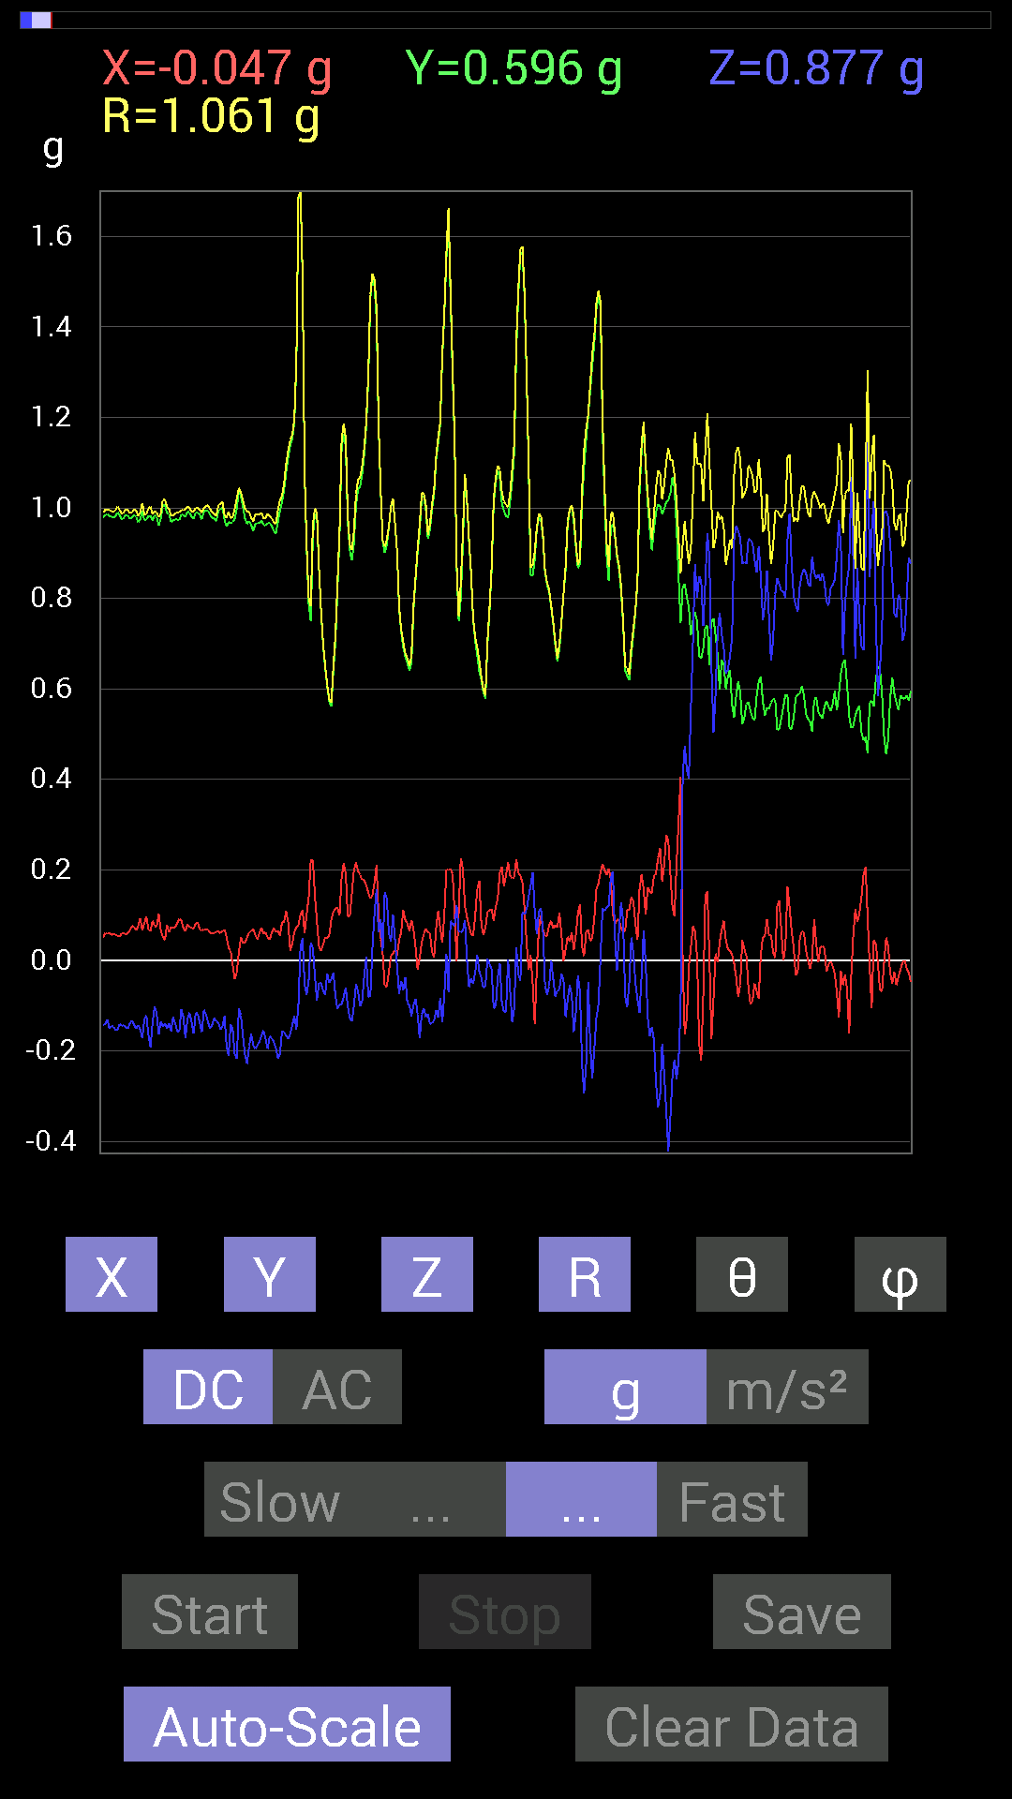
3 | 1.672 | 0.05468277 | 0.79484445 | 0.3866804 | 0.8856013 | 64.110916 | 86.06443
4 | 1.7030001 | 0.08007053 | 0.7870331 | 0.37496334 | 0.87545985 | 64.64 | 84.19087
5 | 1.713 | 0.09569329 | 0.77140874 | 0.3866804 | 0.86818796 | 63.55184 | 82.92858
6 | 1.7750001 | 0.11326967 | 0.8046094 | 0.44917455 | 0.92843103 | 61.066147 | 81.986786
7 | 1.7750001 | 0.24997504 | 0.77726805 | 0.56049216 | 0.9903457 | 55.531292 | 72.17183
8 | 1.7750001 | 0.28512782 | 0.79093874 | 0.57806855 | 1.0203162 | 55.489433 | 70.176125
9 | 1.8090001 | 0.22849298 | 0.84562 | 0.59369284 | 1.058184 | 55.871643 | 74.87933
10 | 1.817 | 0.17771745 | 0.9530319 | 0.6229863 | 1.1523738 | 57.274734 | 79.43704
11 | 1.853 | 0.18162313 | 1.0116203 | 0.59173924 | 1.1859671 | 60.06939 | 79.82173
12 | 1.8550001 | 0.06639984 | 1.035056 | 0.517528 | 1.1591312 | 63.481983 | 86.32945
13 | 1.8750001 | -0.009765002 | 1.0213853 | 0.48042163 | 1.1287729 | 64.81046 | 90.54776
14 | 1.9030001 | -0.029293451 | 1.0389618 | 0.4042568 | 1.1152234 | 68.74683 | 91.61502
15 | 1.917 | -0.06835346 | 1.0389618 | 0.41597542 | 1.1212267 | 68.22268 | 93.76408
16 | 1.9340001 | -0.039058454 | 0.89249134 | 0.51362234 | 1.0304729 | 60.103577 | 92.50586
17 | 1.9540001 | 0.062494148 | 0.7225853 | 0.69719756 | 1.0060415 | 46.131096 | 85.05697
18 | 1.9760001 | 0.037106387 | 0.8104672 | 0.7030568 | 1.0735562 | 49.089 | 87.3786
19 | 1.9950001 | 0.013670692 | 0.86124426 | 0.607362 | 1.053953 | 54.81135 | 89.09061
20 | 2.0140002 | 0.08592984 | 0.8397622 | 0.4198811 | 0.9428068 | 63.554123 | 84.15746
21 | 2.035 | 0.2206816 | 0.84171426 | 0.38472834 | 0.9514196 | 66.14816 | 75.30879
22 | 2.055 | 0.22263521 | 0.86124426 | 0.40621042 | 0.9779136 | 65.45645 | 75.506096
23 | 2.078 | 0.07225915 | 0.91397345 | 0.4237868 | 1.0100317 | 65.19207 | 85.479576
24 | 2.0960002 | -0.05468277 | 0.87882066 | 0.42574042 | 0.9780444 | 64.19576 | 93.56052
25 | 2.118 | 0.34957558 | 0.736256 | 0.39058766 | 0.90378904 | 64.394844 | 64.601555
26 | 2.135 | 0.39644542 | 0.7089146 | 0.28708142 | 0.86147815 | 70.53428 | 60.784824
27 | 2.1560001 | 0.24021159 | 0.69915116 | 0.29684642 | 0.7966377 | 68.12246 | 71.038506
28 | 2.1790001 | -0.039058454 | 0.7850794 | 0.2812221 | 0.834842 | 70.31452 | 92.848175
29 | 2.2010002 | -0.031247074 | 0.79093874 | 0.31637487 | 0.85243976 | 68.21403 | 92.26237
30 | 2.223 | 0.16599882 | 0.8104672 | 0.49214026 | 0.9626083 | 59.252403 | 78.42484
31 | 2.236 | 0.18943451 | 0.8885857 | 0.5292451 | 1.051461 | 59.77861 | 77.96547
32 | 2.256 | -0.009765002 | 1.0877851 | 0.3085635 | 1.1307446 | 74.16397 | 90.51433
33 | 2.276 | 0.097646914 | 1.0213853 | 0.29684642 | 1.0681201 | 73.864204 | 84.53898
34 | 2.298 | 0.14647037 | 0.9491262 | 0.6210327 | 1.1436677 | 57.11064 | 81.22725
35 | 2.328 | -0.28512782 | 1.0252911 | 0.51362234 | 1.181663 | 64.236305 | 105.540955
36 | 2.3390002 | -0.4003511 | 1.0331024 | 0.22458728 | 1.1304959 | 78.54124 | 111.1825
37 | 2.368 | 0.04101208 | 1.1815249 | 0.15428175 | 1.1922609 | 82.564926 | 88.01199
38 | 2.3790002 | 0.3554349 | 1.2010548 | 0.115223296 | 1.2578326 | 84.74407 | 73.51464
39 | 2.4090002 | -0.023435695 | 1.0467731 | -0.0058593126 | 1.0470518 | 90.32063 | 91.282555
40 | 2.4180002 | -0.039058454 | 1.1092672 | 0.33785695 | 1.1602355 | 73.07037 | 92.01661
41 | 2.45 | 0.09959898 | 1.003809 | 0.4315982 | 1.0971917 | 66.83588 | 84.333595
42 | 2.4580002 | 0.3359049 | 0.87882066 | -0.26559937 | 0.97759956 | 105.76457 | 69.08202
43 | 2.492 | 0.34371626 | 0.93350345 | 0 | 0.9947711 | 90 | 69.78628
44 | 2.4980001 | 0.37691697 | 1.037008 | 0.34957558 | 1.1574347 | 72.42066 | 70.02552
45 | 2.536 | 0.18552883 | 1.1073136 | 0.4335518 | 1.2035496 | 68.885826 | 80.48852
46 | 2.5400002 | -0.33785695 | 1.1151251 | 0.2070109 | 1.1834292 | 79.92573 | 106.85559
47 | 2.582 | -0.36519834 | 0.98818463 | 0.0058593126 | 1.0535241 | 89.68134 | 110.28254
48 | 2.5830002 | -0.35934058 | 0.8104672 | -0.34957558 | 0.95298785 | 111.51967 | 113.911285
49 | 2.5990002 | 0.28512782 | 1.0760666 | -0.17185813 | 1.1263891 | 98.776146 | 75.159256
50 | 2.628 | 0.10545829 | 1.1522315 | 0.12108261 | 1.1633656 | 84.025856 | 84.77056
51 | 2.64 | 0.06639984 | 1.1463721 | 0.15428175 | 1.1586115 | 82.34772 | 86.685036
52 | 2.674 | -0.05858846 | 1.0897373 | 0.083976224 | 1.0945374 | 85.59977 | 93.07748
53 | 2.68 | 0.09374122 | 0.9862326 | -0.07421122 | 0.99345326 | 94.284 | 84.57036
54 | 2.72 | 0.3183285 | 1.035056 | -0.0058593126 | 1.0829166 | 90.31001 | 72.90487
55 | 2.72 | 0.4023047 | 0.9256905 | -0.08007053 | 1.0125034 | 94.53579 | 66.510254
56 | 2.7410002 | 0.037106387 | 0.89053774 | -0.31637487 | 0.9457946 | 109.54256 | 87.61401
57 | 2.766 | -0.05468277 | 0.89835066 | -0.25974005 | 0.9367438 | 106.097916 | 93.48331
58 | 2.7810001 | -0.042964146 | 0.94522053 | -0.060540527 | 0.94813126 | 93.660965 | 92.60254
59 | 2.8240001 | 0.07811691 | 0.9725619 | 0 | 0.97569406 | 90 | 85.40782
60 | 2.8240001 | 0.10545829 | 1.0135725 | -0.16209313 | 1.031855 | 99.03798 | 84.05997
61 | 2.841 | 0.19529383 | 1.0643495 | -0.10545829 | 1.0872446 | 95.56621 | 79.602646
62 | 2.877 | 0.15037607 | 1.0780202 | 0.046869833 | 1.0894666 | 87.534325 | 82.05889
63 | 2.8820002 | 0.12303468 | 1.0741144 | 0.13475175 | 1.0895033 | 82.89536 | 83.46552
64 | 2.9340003 | -0.07811691 | 1.0623958 | 0.1972459 | 1.0833712 | 79.509834 | 94.20534
65 | 2.9340003 | -0.009765002 | 1.0487267 | 0.07225915 | 1.0512584 | 86.05862 | 90.533485
66 | 2.9420002 | 0.19138813 | 0.98818463 | -0.070305526 | 1.0090001 | 93.995514 | 79.038864
67 | 2.9620001 | 0.062494148 | 0.89249134 | 0.021482073 | 0.89493454 | 88.624535 | 85.99457
68 | 2.993 | -0.029293451 | 0.8690557 | -0.097646914 | 0.8750147 | 96.40724 | 91.93055
69 | 3.002 | -0.037106387 | 0.89444345 | -0.18943451 | 0.9150363 | 101.94801 | 92.37558
70 | 3.0530002 | -0.021482073 | 0.92764413 | -0.14061105 | 0.93848634 | 98.61693 | 91.3266
71 | 3.0540001 | 0.08788191 | 1.0233374 | 0.12889399 | 1.03516 | 82.84719 | 85.09161
72 | 3.0630002 | 0.07616484 | 1.0311488 | 0.15037607 | 1.0448358 | 81.725075 | 85.77557
73 | 3.1130002 | 0.015622759 | 1.035056 | 0.15037607 | 1.0460391 | 81.73466 | 89.13526
74 | 3.1130002 | -0.009765002 | 0.98232687 | -0.019530004 | 0.9825695 | 91.138916 | 90.56954
75 | 3.1230001 | -0.029293451 | 0.98037326 | -0.16209313 | 0.9941147 | 99.38413 | 91.71148
76 | 3.1740003 | -0.062494148 | 0.97451395 | -0.16599882 | 0.99052435 | 99.64754 | 93.66927
77 | 3.1740003 | 0.033199143 | 1.0096667 | -0.056634836 | 1.0117986 | 93.20878 | 88.11672
78 | 3.1840003 | 0.115223296 | 0.97841966 | 0.11912899 | 0.9923574 | 83.10522 | 83.283516
79 | 3.236 | 0.12694037 | 0.9686562 | 0.052729145 | 0.9783604 | 86.91052 | 82.53405
80 | 3.236 | 0.07811691 | 0.97451395 | -0.025387762 | 0.97796947 | 91.48755 | 85.41698
81 | 3.2440002 | 0.15818743 | 1.0194317 | 0.023435695 | 1.0318979 | 88.69863 | 81.179634
82 | 3.2700002 | 0.08007053 | 0.99209034 | 0.12694037 | 1.0033785 | 82.731865 | 85.38572
83 | 3.2830002 | 0.035152763 | 0.98037326 | 0.124988295 | 0.98893356 | 82.73914 | 87.94646
84 | 3.3030002 | -0.0058593126 | 0.9706083 | 0.048823457 | 0.97185314 | 87.12039 | 90.34588
85 | 3.3550003 | -0.039058454 | 0.96084327 | 0.039058454 | 0.9624297 | 87.67412 | 92.327805
86 | 3.3550003 | -0.013670692 | 0.9901383 | 0.033199143 | 0.99078906 | 88.07979 | 90.79102
87 | 3.3660002 | -0.027341384 | 0.984279 | 0.025387762 | 0.9849859 | 88.52305 | 91.591156
88 | 3.407 | 0.09569329 | 0.9413148 | -0.017576382 | 0.9463296 | 91.064224 | 84.1953
89 | 3.407 | 0.0820226 | 0.96279687 | -0.070305526 | 0.9688387 | 94.16143 | 85.130615
90 | 3.4250002 | 0.06639984 | 0.9706083 | -0.13475175 | 0.9821647 | 97.88578 | 86.086464
91 | 3.4620001 | -0.029293451 | 0.9901383 | -0.31246918 | 1.0386862 | 107.50753 | 91.69461
92 | 3.4650002 | 0.0058593126 | 1.0741144 | -0.12303468 | 1.0811539 | 96.534386 | 89.687454
93 | 3.5170002 | -0.042964146 | 1.0545845 | -0.10545829 | 1.0607148 | 95.70588 | 92.33296
94 | 3.5180001 | 0.0019536226 | 0.98818463 | -0.16014107 | 1.0010784 | 99.20507 | 89.88673
95 | 3.5270002 | 0.111317605 | 0.9901383 | -0.14256468 | 1.0065237 | 98.14279 | 83.58538
96 | 3.5750003 | 0.04101208 | 0.99794966 | -0.08788191 | 1.0026509 | 95.028404 | 87.646675
97 | 3.5750003 | 0.015622759 | 0.984279 | -0.20310521 | 1.0051372 | 101.65787 | 89.09066
98 | 3.5870001 | 0.013670692 | 0.9862326 | -0.27145866 | 1.0230011 | 105.38806 | 89.20584
99 | 3.6290002 | 0.060540527 | 0.9725619 | -0.083976224 | 0.97805613 | 94.9255 | 86.43802
100 | 3.6290002 | 0.12889399 | 0.9647505 | -0.13865899 | 0.9831498 | 98.107765 | 82.39015
101 | 3.647 | 0.18162313 | 0.9647505 | -0.1835752 | 0.9987144 | 100.59185 | 79.33833
102 | 3.683 | 0.083976224 | 0.99404395 | -0.16990606 | 1.0119504 | 99.66572 | 85.17115
103 | 3.6880002 | 0.046869833 | 1.0018554 | -0.17185813 | 1.0175687 | 99.72334 | 87.32148
104 | 3.7430003 | 0.021482073 | 0.9862326 | -0.15818743 | 0.9990693 | 99.11025 | 88.75218
105 | 3.7430003 | 0.031247074 | 0.9647505 | -0.1972459 | 0.98520344 | 101.54914 | 88.14491
106 | 3.7480001 | 0.10936398 | 0.9667026 | -0.12694037 | 0.9811158 | 97.433975 | 83.54552
107 | 3.805 | 0.08592984 | 0.98818463 | -0.08788191 | 0.9957992 | 95.06309 | 85.03022
108 | 3.805 | 0.08983553 | 0.98232687 | -0.12303468 | 0.9940694 | 97.10966 | 84.774734
109 | 3.808 | 0.06444622 | 0.97646755 | -0.13865899 | 0.9883666 | 98.06469 | 86.22399
110 | 3.89 | 0.06444622 | 0.98037326 | -0.27145866 | 1.0193012 | 105.445305 | 86.23899
111 | 3.89 | 0.10350622 | 1.003809 | -0.21287021 | 1.0313388 | 101.911575 | 84.11284
112 | 3.89 | 0.12303468 | 1.0077146 | -0.12303468 | 1.0226259 | 96.91014 | 83.03905
113 | 3.89 | 0.083976224 | 0.98818463 | -0.13475175 | 1.000859 | 97.73758 | 85.142654
114 | 3.92 | 0.07225915 | 0.9667026 | -0.17576382 | 0.98520464 | 100.27677 | 85.725204
115 | 3.9280002 | 0.070305526 | 0.95693755 | -0.1835752 | 0.9769198 | 100.83097 | 85.79807
116 | 3.953 | 0.07421122 | 0.9588912 | -0.17185813 | 0.9769928 | 100.13134 | 85.57455
117 | 3.9680002 | 0.11326967 | 0.98818463 | -0.08983553 | 0.9987038 | 95.16085 | 83.46107
118 | 4 | 0.097646914 | 0.9901383 | -0.10545829 | 1.000515 | 96.050446 | 84.36773
119 | 4.0090003 | 0.10741191 | 0.99794966 | -0.15037607 | 1.0149157 | 98.52066 | 83.85676
...

第3次
Data | File | 2016-12-02 | 14-07-57
Y(g) | Z(g) | R(g) | Theta(deg) | Phi(deg)
0.62884563 | 0.7499267 | 0.98766017 | 40.5978 | 101.92452
0.6483741 | 0.76359737 | 1.0099919 | 40.883404 | 101.24357
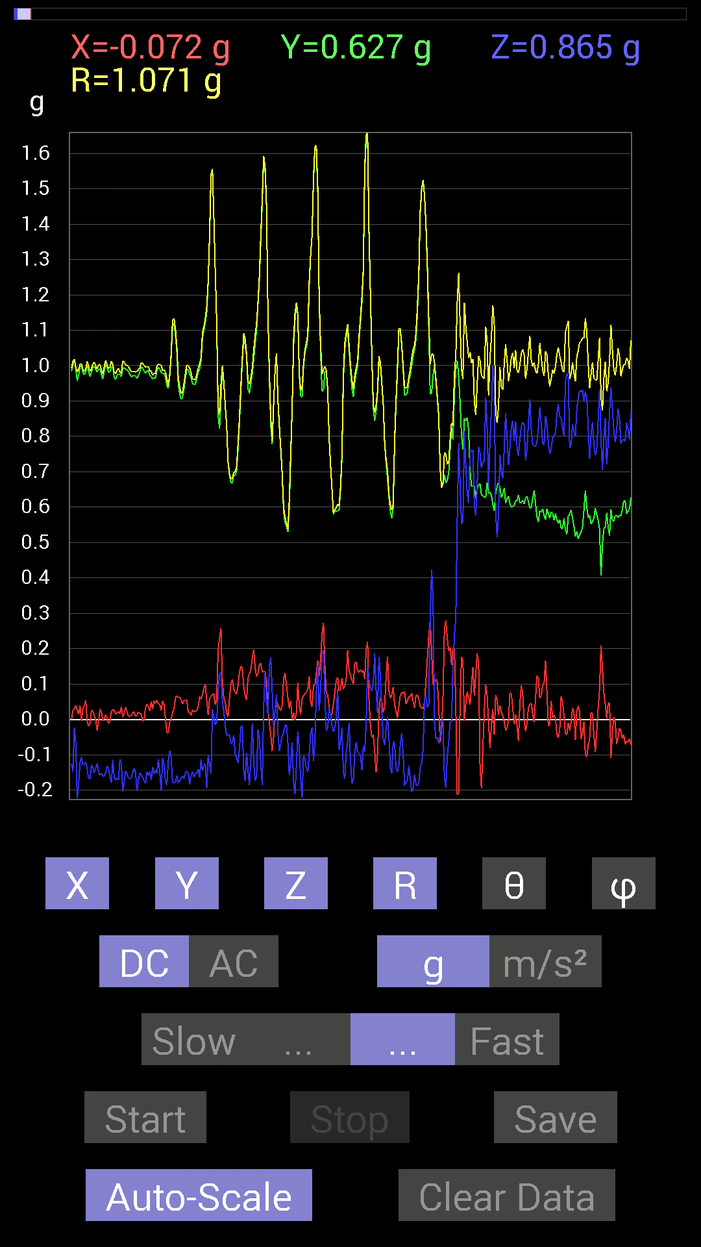
0.64251477 | 0.7343039 | 0.9907384 | 42.168964 | 104.97477
0.7069625 | 0.7089146 | 1.0012249 | 44.923737 | 90.79135
0.7030568 | 0.75969166 | 1.0355659 | 42.81091 | 92.544815
0.6776691 | 0.81242085 | 1.0630035 | 40.15798 | 98.68416
0.6542334 | 0.79875016 | 1.0404984 | 39.855675 | 101.14541
0.6718098 | 0.67376184 | 0.9546652 | 45.10925 | 96.63247
0.69915116 | 0.68157476 | 0.9778225 | 45.81054 | 94.31301
0.69915116 | 0.7284446 | 1.0131613 | 44.029514 | 96.84908
0.67962116 | 0.75969166 | 1.0262592 | 42.24701 | 99.94222
0.6718098 | 0.78117377 | 1.0332779 | 40.885845 | 96.63247
0.66985613 | 0.81437445 | 1.0573624 | 39.628666 | 96.65164
0.6307977 | 0.8378086 | 1.0494543 | 37.029278 | 93.54318
0.6718098 | 0.78117377 | 1.0329899 | 40.86739 | 96.3036
0.6718098 | 0.81242085 | 1.0589032 | 39.894333 | 98.432945
0.6483741 | 0.79289085 | 1.0330647 | 39.8689 | 101.74066
0.6659505 | 0.75773805 | 1.0199362 | 42.018658 | 102.724365
0.65813905 | 0.6229863 | 0.91086984 | 46.84718 | 97.93957
0.7050089 | 0.35738695 | 0.8588336 | 65.40946 | 64.524315
0.8358565 | 0.29294074 | 1.0057523 | 73.06628 | 60.312836
0.79289085 | 0.4433168 | 0.90908825 | 60.813766 | 87.46146
0.8397622 | 0.7206332 | 1.1110502 | 49.56346 | 83.2361
0.84562 | 0.6503277 | 1.0679783 | 52.487576 | 93.436325
0.87296134 | -0.12694037 | 0.89553237 | 98.14904 | 100.022606
0.84562 | -0.17576382 | 0.93102473 | 100.881905 | 112.34685
0.90225637 | -0.07811691 | 0.9093385 | 94.92808 | 95.19438
0.9706083 | 0.37105766 | 1.0395868 | 69.08835 | 88.1561
1.0721608 | -0.048823457 | 1.2237078 | 92.28659 | 61.265366
0.87491494 | -0.1933402 | 0.9735926 | 101.454185 | 66.47804
0.9667026 | -0.36715195 | 1.0966697 | 109.559654 | 69.30457
1.0428674 | -0.43940955 | 1.16896 | 112.07982 | 74.30998
1.1229379 | 0.4296461 | 1.2056766 | 69.12363 | 94.573944
1.0916909 | 0.62689203 | 1.2597537 | 60.15663 | 92.45838
0.97451395 | 0.4569875 | 1.0811235 | 64.99503 | 84.050766
0.8339029 | 0.31637487 | 0.891903 | 69.22378 | 89.86577
0.8299972 | -0.6483741 | 1.0659248 | 127.46479 | 78.81974
0.91397345 | -1.0331024 | 1.411357 | 137.05367 | 71.89626
1.0116203 | -0.48237526 | 1.1208249 | 115.49137 | 90.77423
1.0819259 | -0.47651595 | 1.232263 | 112.74931 | 107.81217
1.037008 | -0.67376184 | 1.2648652 | 122.18636 | 104.36584
1.0311488 | -0.5819742 | 1.184407 | 119.43023 | 91.62725
0.99990326 | -0.16404675 | 1.0536884 | 98.9567 | 73.87737
0.98232687 | -0.2206816 | 1.0392888 | 102.25946 | 75.29567
0.9530319 | -0.26364574 | 0.99905133 | 105.30137 | 81.49217
0.9686562 | -0.24411729 | 1.0019932 | 104.10098 | 85.38938
0.89835066 | -0.28708142 | 0.9440845 | 107.703094 | 87.26188
0.9256905 | -0.27731642 | 0.96729165 | 106.66012 | 92.657364
0.9393612 | -0.26169366 | 0.97516364 | 105.56663 | 90.47644
0.99794966 | -0.11912899 | 1.028978 | 96.64828 | 77.53057
0.9901383 | -0.15428175 | 1.0228518 | 98.675316 | 78.299385
0.9706083 | -0.23239866 | 1.0134014 | 103.257355 | 79.735756
0.96084327 | -0.24021159 | 1.0062331 | 103.81122 | 79.521
0.9647505 | -0.14256468 | 0.9876628 | 98.29938 | 80.80116
0.96279687 | -0.05468277 | 0.96444535 | 93.250336 | 89.186516
0.9549855 | -0.05858846 | 0.96098924 | 93.49531 | 95.374
0.99990326 | -0.16014107 | 1.0155061 | 99.07318 | 85.644066
1.0194317 | -0.097646914 | 1.037464 | 95.40072 | 80.751434
0.99990326 | -0.11912899 | 1.0115114 | 96.76361 | 84.533295
0.99404395 | -0.08983553 | 0.9987846 | 95.16043 | 92.13779
0.9901383 | -0.31246918 | 1.0407844 | 107.4711 | 85.82602
0.9647505 | -0.35348126 | 1.0330682 | 110.00892 | 83.64706
...

第4次
Data | File | 2016-12-02 | 14-08-20
Y(g) | Z(g) | R(g) | Theta(deg) | Phi(deg)
0.62689203 | 0.63860905 | 0.9105071 | 45.462387 | 104.99806
0.6347034 | 0.7011032 | 0.9564093 | 42.856647 | 102.659454
0.62884563 | 0.7850794 | 1.0218011 | 39.795933 | 105.94534
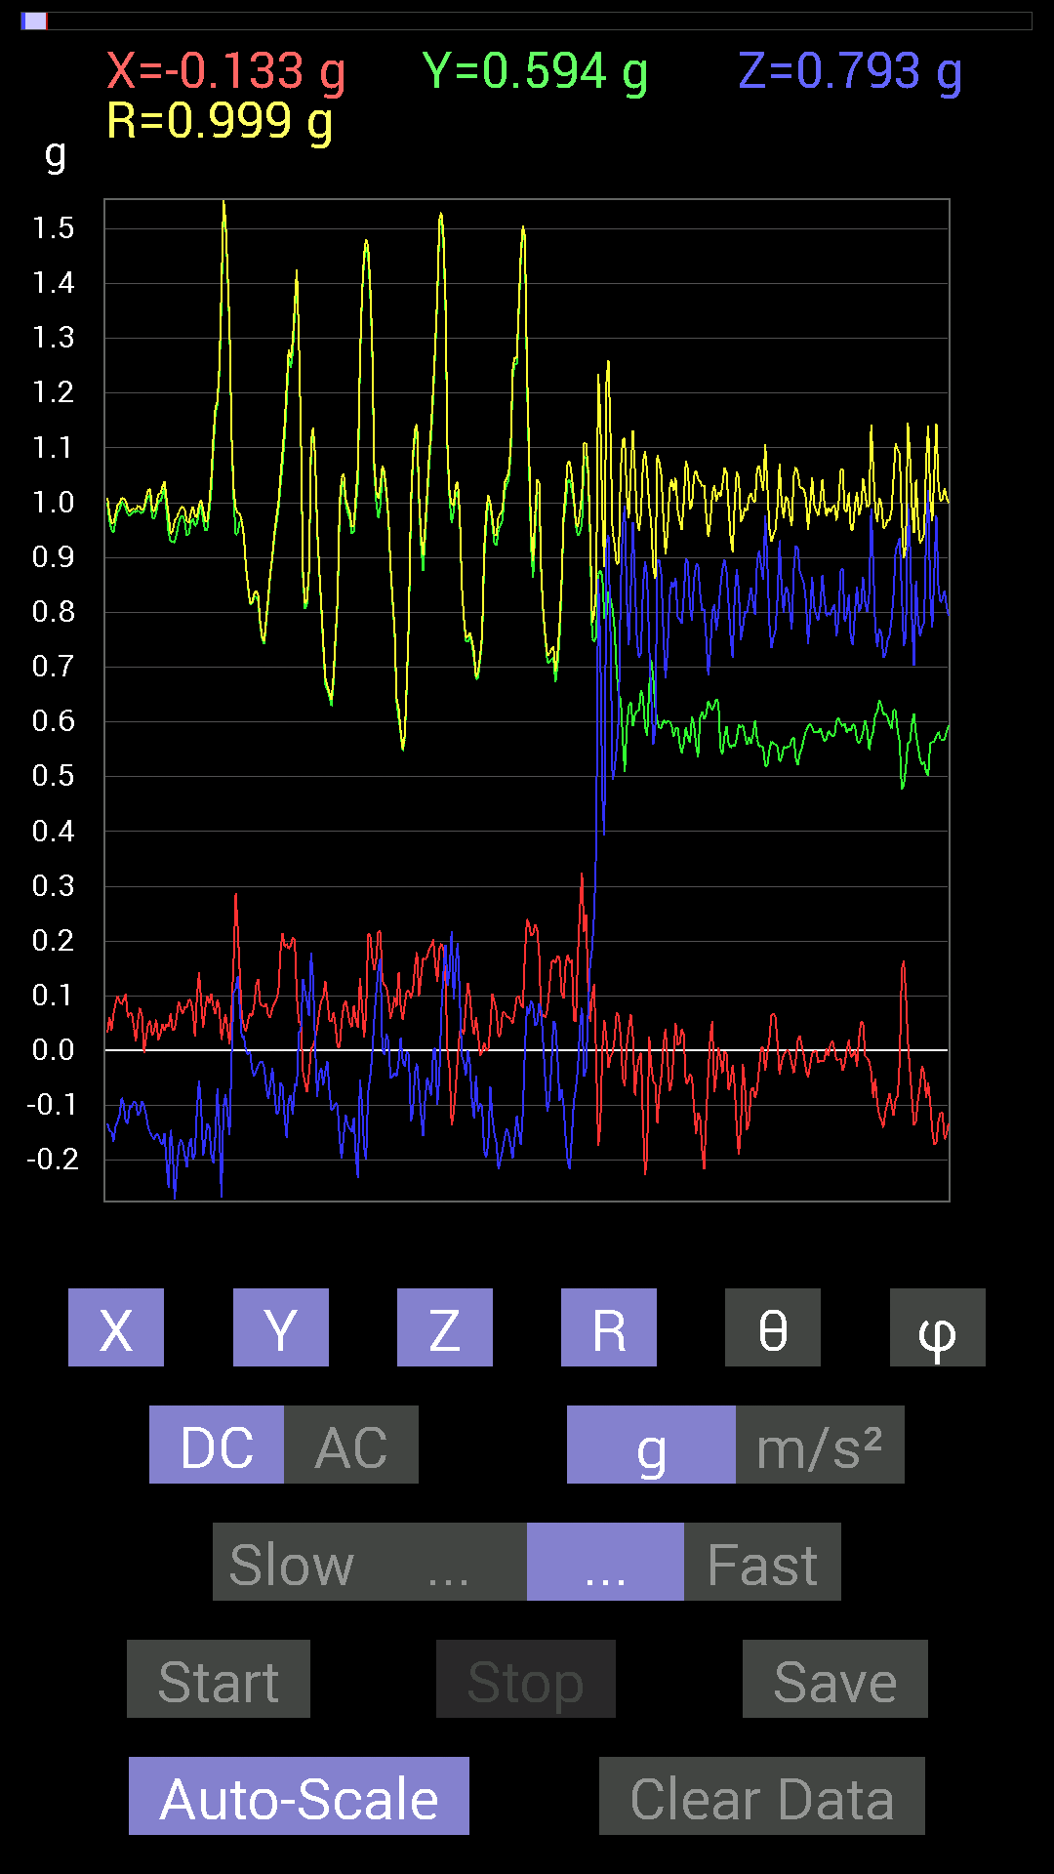
0.64446837 | 0.8514793 | 1.0842077 | 38.24721 | 106.22025
0.6327513 | 0.8221858 | 1.0467043 | 38.23309 | 102.36023
0.646422 | 0.7518803 | 0.99845654 | 41.145374 | 100.27431
0.6483741 | 0.7733624 | 1.0347402 | 41.634544 | 109.412926
0.66985613 | 0.77140874 | 1.0420306 | 42.243557 | 107.02059
0.65618545 | 0.81828016 | 1.0679998 | 39.98791 | 107.042755
0.6600927 | 0.83195084 | 1.0846958 | 39.91564 | 108.48576
0.6835268 | 0.8046094 | 1.069645 | 41.21687 | 104.11325
0.6835268 | 0.80070376 | 1.0707358 | 41.599228 | 105.945435
0.66204476 | 0.67376184 | 0.9622672 | 45.55842 | 105.4979
0.62493837 | 0.52338576 | 0.8243895 | 50.589153 | 101.137665
0.60150427 | 0.5038573 | 0.7874569 | 50.219078 | 83.700645
0.6307977 | 0.6405627 | 0.90132105 | 44.708656 | 84.16655
0.6347034 | 0.8065615 | 1.0273303 | 38.269665 | 94.04806
0.7284446 | 0.76359737 | 1.0611805 | 43.98072 | 98.68847
0.80070376 | 0.8436679 | 1.1653855 | 43.619347 | 95.15666
0.71672755 | 1.0194317 | 1.2484952 | 35.26124 | 83.93409
0.726491 | 0.6659505 | 1.1455352 | 54.454845 | 51.208904
0.7050089 | 0.25778797 | 0.7705211 | 70.454025 | 76.15058
0.87882066 | 0.16990606 | 0.8957098 | 79.06538 | 87.83657
1.0780202 | 0.115223296 | 1.0841887 | 83.89931 | 89.58484
0.97646755 | -0.11717536 | 0.98385286 | 96.84007 | 88.39612
1.0995022 | -0.039058454 | 1.102829 | 92.02965 | 86.03733
1.2108198 | 0.097646914 | 1.2153175 | 85.391495 | 88.24468
1.1112193 | 0.09959898 | 1.1181394 | 84.88957 | 86.17925
0.9549855 | 0.031247074 | 0.9906853 | 88.19254 | 74.67549
0.99990326 | 0.0058593126 | 1.0326159 | 89.67489 | 75.54322
0.984279 | 0.13279969 | 1.0020362 | 82.38419 | 82.31601
0.9256905 | 0.09374122 | 0.9319177 | 84.226875 | 86.739845
0.84171426 | -0.4198811 | 0.95079404 | 116.20671 | 99.354546
0.9003027 | -0.84952724 | 1.237839 | 133.33783 | 89.87567
0.9588912 | -1.2186313 | 1.5560039 | 141.55267 | 97.6558
0.96279687 | -0.4569875 | 1.0763031 | 115.12471 | 98.87712
0.98232687 | -0.11326967 | 0.98946035 | 96.57342 | 92.04947
1.0077146 | -0.08592984 | 1.0242788 | 94.81237 | 80.86212
1.0018554 | -0.23044659 | 1.0407181 | 102.79306 | 80.809586
0.9647505 | -0.25583434 | 1.0021303 | 104.7908 | 84.68008
0.94717413 | -0.22849298 | 0.9790327 | 103.49653 | 84.230965
0.9706083 | -0.097646914 | 0.9861544 | 95.68262 | 81.53128
0.9530319 | -0.17185813 | 0.9684526 | 100.22164 | 90.58704
0.9178791 | -0.28708142 | 0.96182364 | 107.366104 | 90.85329
0.91592705 | -0.38082266 | 0.99753183 | 112.44305 | 83.431984
0.9588912 | -0.27927005 | 1.0314643 | 105.70896 | 74.95241
1.0077146 | -0.18943451 | 1.0294654 | 100.60356 | 84.79558
0.97841966 | -0.14256468 | 0.99097866 | 98.271416 | 86.11761
0.97451395 | -0.10936398 | 0.9826207 | 96.39016 | 86.33073
0.995996 | -0.13670537 | 1.0116948 | 97.765854 | 83.51191
0.98037326 | -0.13279969 | 1.0072998 | 97.575775 | 79.06369
1.005761 | -0.16599882 | 1.0375409 | 99.20647 | 79.118614
0.9706083 | -0.25192866 | 1.0151708 | 104.36888 | 80.743454
0.97841966 | -0.18943451 | 0.99934864 | 100.92699 | 85.66253
1.0096667 | -0.08592984 | 1.0144001 | 94.85935 | 87.34218
0.9901383 | -0.13084605 | 0.99917597 | 97.52472 | 88.30539
0.98818463 | -0.22849298 | 1.0172611 | 102.980286 | 85.48012
0.96279687 | -0.17381175 | 0.9795775 | 100.22041 | 87.097015
0.9510798 | -0.19529383 | 0.97215027 | 101.58892 | 87.06132
0.9510798 | -0.2070109 | 0.9771337 | 102.231094 | 84.83736
0.99209034 | -0.11326967 | 1.0008724 | 96.49814 | 86.05864
0.9725619 | -0.0917876 | 0.9772662 | 95.38933 | 88.38968
0.9491262 | -0.17771745 | 0.9665764 | 100.59484 | 87.40816
...

第5次
Data | File | 2016-12-02 | 14-08-40
Y(g) | Z(g) | R(g) | Theta(deg) | Phi(deg)
0.636657 | 0.7284446 | 0.9982553 | 43.137264 | 111.13163
0.62493837 | 0.66204476 | 0.9311235 | 44.682266 | 107.35407
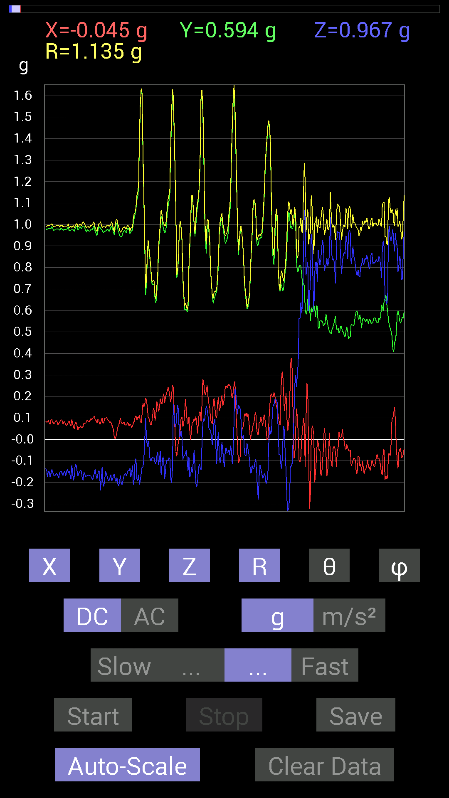
0.61126924 | 0.736256 | 0.975127 | 40.97148 | 107.05131
0.60931563 | 0.8163265 | 1.0368389 | 38.064014 | 107.60461
0.6034563 | 0.8534329 | 1.0605605 | 36.418716 | 106.58006
0.63860905 | 0.77140874 | 1.0230147 | 41.057182 | 108.11904
0.6405627 | 0.69915116 | 0.97446 | 44.153557 | 109.321144
0.646422 | 0.6854805 | 0.967701 | 44.89838 | 108.84936
0.64446837 | 0.7284446 | 0.98978317 | 42.61128 | 105.89947
0.62884563 | 0.79289085 | 1.0251995 | 39.33967 | 104.62088
0.6307977 | 0.8163265 | 1.047512 | 38.80344 | 106.06249
0.62689203 | 0.8299972 | 1.0545613 | 38.088905 | 105.49654
0.636657 | 0.7440674 | 0.9935675 | 41.506153 | 104.77816
0.6405627 | 0.69133824 | 0.9537938 | 43.545303 | 102.87977
0.64251477 | 0.69133824 | 0.9548083 | 43.609314 | 102.676216
0.6347034 | 0.73039824 | 0.975432 | 41.513927 | 100.9705
0.59369284 | 0.75969166 | 0.9719774 | 38.593254 | 101.70803
0.5878335 | 0.755786 | 0.9663754 | 38.54829 | 102.548904
0.5858799 | 0.8026558 | 0.9989117 | 36.53144 | 99.83357
0.56244576 | 0.89444345 | 1.059918 | 32.447884 | 98.491844
0.5448694 | 0.91397345 | 1.0702834 | 31.355564 | 101.9404
0.56244576 | 0.91983277 | 1.0835012 | 31.90291 | 100.81176
0.5331508 | 0.9530319 | 1.0929488 | 29.31019 | 94.81577
0.56244576 | 0.8710093 | 1.0485284 | 33.82961 | 105.524155
0.58978564 | 0.81437445 | 1.0294431 | 37.71321 | 110.51447
0.58002216 | 0.8299972 | 1.0297916 | 36.294456 | 107.91256
0.6210327 | 0.8378086 | 1.04525 | 36.722687 | 96.45881
0.78312737 | 0.64446837 | 1.0145307 | 50.562366 | 91.85679
0.81828016 | 0.27536437 | 0.86865705 | 71.5184 | 96.67013
0.8339029 | 0.15428175 | 0.85458666 | 79.59915 | 97.207565
0.89639705 | 0.66399837 | 1.1275339 | 53.921413 | 79.62924
0.8065615 | 0.6600927 | 1.0422472 | 50.703316 | 90.27744
0.8221858 | 0.42769247 | 0.93415225 | 62.75217 | 98.111
0.9217848 | 0.26559937 | 0.96000373 | 73.93874 | 92.30519
0.984279 | 0.2538823 | 1.0175747 | 75.55222 | 87.27373
1.0331024 | 0.3554349 | 1.0941056 | 71.0427 | 86.754166
0.9901383 | 0.46870455 | 1.0979823 | 64.7304 | 85.71368
0.8202322 | 0.43745747 | 0.93012166 | 61.944744 | 87.81835
0.6776691 | 0.08983553 | 0.6922906 | 82.54395 | 80.832504
0.6405627 | -0.66204476 | 0.9609252 | 133.54831 | 66.8858
0.7518803 | -1.3260431 | 1.5522656 | 148.6784 | 68.71357
0.94326687 | -0.90811414 | 1.3108505 | 133.84955 | 86.209526
1.0389618 | -0.77922165 | 1.3043346 | 126.68458 | 96.64738
1.0584902 | -0.81828016 | 1.357937 | 127.055664 | 102.383194
1.0233374 | -0.30075213 | 1.0688046 | 106.34325 | 86.17863
1.0331024 | -0.013670692 | 1.0585806 | 90.739944 | 77.42531
1.0213853 | 0.12694037 | 1.0605626 | 83.1257 | 75.937996
1.0077146 | 0.083976224 | 1.0455065 | 85.392975 | 75.234566
0.97646755 | -0.25974005 | 1.0218406 | 104.7255 | 81.13328
0.9510798 | -0.26755142 | 0.99049455 | 105.67135 | 85.772285
0.99209034 | -0.15818743 | 1.0078084 | 99.030594 | 85.38572
0.95693755 | -0.14256468 | 0.97823274 | 98.37996 | 81.41209
0.9042084 | -0.22849298 | 0.94833386 | 103.942116 | 79.23846
0.8885857 | -0.30465782 | 0.94526315 | 108.80205 | 83.231735
0.87296134 | -0.33004558 | 0.9347577 | 110.6759 | 86.54339
0.97646755 | -0.14256468 | 1.0142655 | 98.08022 | 76.504265
1.0545845 | -0.12108261 | 1.0756487 | 96.46332 | 80.640915
1.0663031 | -0.16599882 | 1.0857024 | 98.794754 | 83.62527
0.94522053 | -0.25974005 | 1.0166316 | 104.80267 | 74.08588
0.9647505 | -0.16014107 | 1.0038474 | 99.17946 | 76.785324
0.9647505 | -0.07421122 | 0.9694927 | 94.39008 | 86.409256
0.96279687 | -0.11912899 | 0.97052413 | 97.05067 | 91.62664
...

第6次
Data | File | 2016-12-02 | 14-09-01
Y(g) | Z(g) | R(g) | Theta(deg) | Phi(deg)
0.7245389 | 0.5643979 | 0.9291249 | 52.594578 | 100.98285
0.7147739 | 0.57220924 | 0.9201902 | 51.549522 | 97.31758
0.7050089 | 0.59369284 | 0.9224346 | 49.938084 | 93.01284
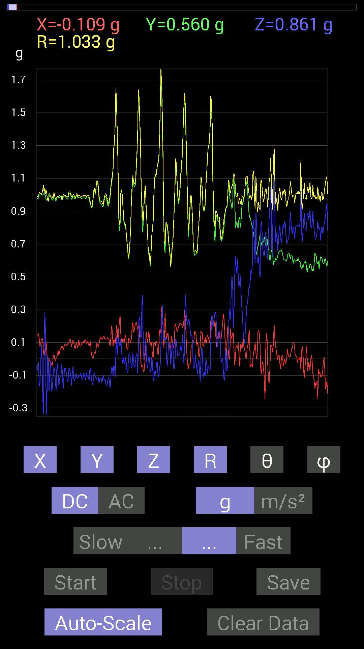
0.726491 | 0.67571545 | 0.9981688 | 47.393845 | 98.56087
0.7323503 | 0.66399837 | 0.9985 | 48.317993 | 100.86851
0.73039824 | 0.7186796 | 1.0362359 | 46.088356 | 101.92724
0.71672755 | 0.7518803 | 1.0457932 | 44.03157 | 99.588905
0.7050089 | 0.69524544 | 0.9926463 | 45.54122 | 95.69487
0.6874325 | 0.6776691 | 0.9670737 | 45.51344 | 94.87143
0.726491 | 0.67962116 | 0.99487156 | 46.91171 | 90.77009
0.73039824 | 0.6034563 | 0.9499017 | 50.55903 | 95.34639
0.7245389 | 0.5819742 | 0.92992085 | 51.25672 | 92.62352
0.7050089 | 0.56049216 | 0.9007641 | 51.520046 | 88.88913
0.69719756 | 0.6503277 | 0.9555961 | 47.113625 | 84.71881
0.7147739 | 0.69915116 | 1.0000877 | 45.645973 | 88.27853
0.7206332 | 0.7069625 | 1.0095391 | 45.55033 | 90.62104
0.69524544 | 0.71672755 | 0.99945515 | 44.18293 | 86.46378
0.7050089 | 0.7206332 | 1.008172 | 44.37385 | 90.6348
0.736256 | 0.6718098 | 0.99712557 | 47.643124 | 92.27843
0.78312737 | 0.62884563 | 1.0051173 | 51.270527 | 92.85526
0.8163265 | 0.63860905 | 1.0393809 | 52.090725 | 84.53383
0.7382096 | 0.67571545 | 1.0141282 | 48.217728 | 77.471176
0.6659505 | 0.6893861 | 0.96541166 | 44.431725 | 80.18382
0.6893861 | 0.59369284 | 0.9109018 | 49.32528 | 93.727905
0.8046094 | 0.71086824 | 1.0767812 | 48.686478 | 84.17932
0.86515 | 0.7733624 | 1.177393 | 48.940453 | 77.033714
0.88468 | 0.67376184 | 1.14752 | 54.045254 | 72.25074
0.8299972 | 0.58978564 | 1.0270834 | 54.95403 | 80.77837
0.736256 | 0.1835752 | 0.7674954 | 76.161415 | 81.105415
0.87296134 | 0.10741191 | 0.886561 | 83.04119 | 82.733025
0.98232687 | -0.14256468 | 1.0009518 | 98.18843 | 82.52476
0.97646755 | -0.13670537 | 1.0361034 | 97.58182 | 71.94403
0.9491262 | 0.34957558 | 1.0382507 | 70.32425 | 76.13031
1.0819259 | 0.37105766 | 1.1486378 | 71.15304 | 84.43281
1.1268437 | 0.083976224 | 1.1305151 | 85.74007 | 88.213196
0.99404395 | 0.2987985 | 1.0386437 | 73.2808 | 87.86221
0.9862326 | 0.29684642 | 1.0575794 | 73.69892 | 76.311295
0.92764413 | -0.4237868 | 1.1384033 | 111.85532 | 61.39803
0.9374091 | -0.83195084 | 1.2623355 | 131.22798 | 80.886444
1.005761 | -0.7733624 | 1.2742983 | 127.365166 | 83.24498
1.0623958 | -0.4296461 | 1.1510074 | 111.917946 | 84.226814
1.0663031 | 0.0820226 | 1.0695672 | 85.6018 | 90.8394
1.0331024 | 0.2987985 | 1.0772588 | 73.89674 | 86.5383
0.96279687 | 0.1933402 | 0.9979688 | 78.82924 | 79.5418
0.96279687 | 0.24802297 | 1.0043993 | 75.70369 | 81.57722
0.9706083 | -0.34371626 | 1.0502737 | 109.10277 | 77.96037
0.94717413 | -0.79875016 | 1.2537025 | 129.57687 | 78.5765
0.97451395 | -0.8046094 | 1.2679855 | 129.38716 | 83.937164
0.97646755 | -0.25192866 | 1.0085355 | 104.46547 | 90.80209
0.9256905 | -0.11717536 | 0.9375808 | 97.17938 | 84.3373
0.89639705 | -0.3456699 | 1.0145849 | 109.91958 | 70.00688
0.94522053 | -0.4042568 | 1.1218837 | 111.120926 | 64.58265
1.0721608 | -0.23630434 | 1.1084101 | 102.30949 | 81.91369
1.0663031 | -0.15623537 | 1.077943 | 98.33372 | 91.25907
1.0252911 | -0.24411729 | 1.0543067 | 103.38793 | 88.47246
0.96279687 | -0.31246918 | 1.015094 | 107.92808 | 85.47687
0.94717413 | 0.09374122 | 0.97202474 | 84.46584 | 78.236465
0.91592705 | 0.47065663 | 1.0366445 | 62.998146 | 82.58949
0.9120198 | 0.5155744 | 1.0589617 | 60.86508 | 80.39846
0.9530319 | 0.23044659 | 0.99196196 | 76.56666 | 81.033394
0.99209034 | 0.28903505 | 1.0425981 | 73.905304 | 82.043625
1.015526 | 0.34957558 | 1.0902504 | 71.29849 | 79.540054
0.99990326 | 0.36715195 | 1.0754702 | 70.038574 | 81.55685
0.98232687 | 0.45112818 | 1.0811772 | 65.3385 | 88.74722
...

第7次
Accelerometer | Data | File | 2016-12-02 | 14-09-19
X(g) | Y(g) | Z(g) | R(g) | Theta(deg) | Phi(deg)
-0.115223296 | 0.7499267 | 0.636657 | 0.9904537 | 49.999573 | 98.73496
-0.10545829 | 0.74016166 | 0.5878335 | 0.9510568 | 51.82361 | 98.10893
-0.08788191 | 0.7421153 | 0.65618545 | 0.9945038 | 48.71447 | 96.75356
-0.10936398 | 0.7440674 | 0.7343039 | 1.0510942 | 45.684486 | 98.361534
-0.124988295 | 0.746021 | 0.77140874 | 1.0803893 | 44.437878 | 99.510994
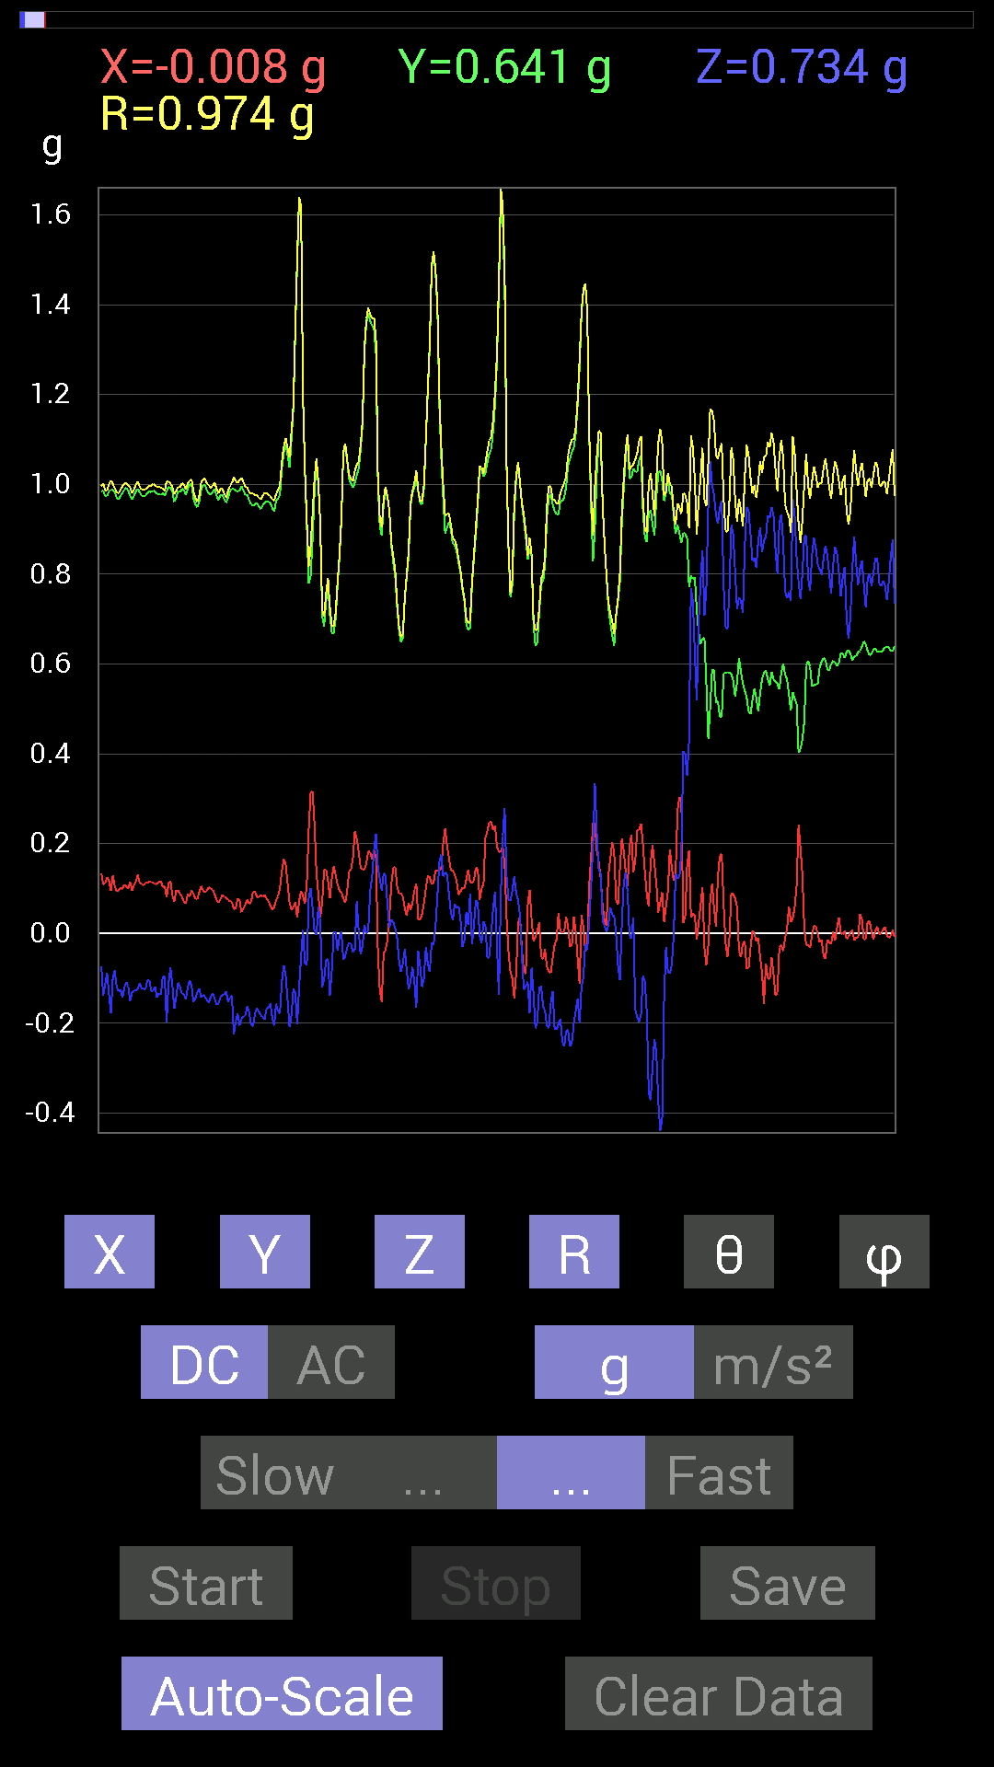
-0.12303468 | 0.7421153 | 0.755786 | 1.066342 | 44.86547 | 99.4134
-0.05468277 | 0.7382096 | 0.6483741 | 0.9840389 | 48.78467 | 94.23644
-0.060540527 | 0.74016166 | 0.64251477 | 0.98200285 | 49.134155 | 94.676025
-0.10350622 | 0.7382096 | 0.71086824 | 1.0300488 | 46.359554 | 97.98155
-0.115223296 | 0.73039824 | 0.7616453 | 1.0615374 | 44.15214 | 98.96476
-0.070305526 | 0.7206332 | 0.7284446 | 1.0270767 | 44.82683 | 95.57219
-0.060540527 | 0.74797463 | 0.6874325 | 1.0176909 | 47.508358 | 94.62739
-0.07811691 | 0.77531445 | 0.7011032 | 1.0482178 | 48.021427 | 95.753426
-0.13279969 | 0.7245389 | 0.69915116 | 1.015581 | 46.49445 | 100.386375
-0.07616484 | 0.7245389 | 0.59369284 | 0.9398026 | 50.822807 | 96.001
-0.07421122 | 0.7694567 | 0.5038573 | 0.9227367 | 56.90378 | 95.50893
-0.09569329 | 0.7225853 | 0.5194801 | 0.89506775 | 54.52267 | 97.543884
0.009765002 | 0.65813905 | 0.59173924 | 0.88509756 | 48.044117 | 89.14995
0.015622759 | 0.7616453 | 0.44526887 | 0.88238996 | 59.694077 | 88.82492
0.048823457 | 0.87686706 | 0.3359049 | 0.9402721 | 69.06907 | 86.813095
0.28317574 | 0.8378086 | 0.43940955 | 0.98751837 | 63.579002 | 71.32497
0.2070109 | 0.7870331 | 0.57416284 | 0.99596065 | 54.795853 | 75.26346
0.14647037 | 0.84171426 | 0.5331508 | 1.0070682 | 58.034477 | 80.128555
0.101552606 | 0.89835066 | 0.29684642 | 0.951559 | 71.82273 | 83.55047
0.08007053 | 0.89835066 | 0.4433168 | 1.0049751 | 63.824497 | 84.906654
0.12108261 | 0.8280436 | 0.49018663 | 0.9698454 | 59.64026 | 81.68075
0.15232968 | 0.79484445 | 0.3456699 | 0.88003963 | 66.87185 | 79.15097
0.24606936 | 0.984279 | 0.013670692 | 1.0146636 | 89.22802 | 75.963776
0.0078113796 | 1.1287957 | 0.10350622 | 1.1335583 | 84.76097 | 89.603516
-0.08007053 | 1.1014559 | 0.052729145 | 1.1056206 | 87.26642 | 94.157814
0.037106387 | 1.0213853 | 0.08592984 | 1.025665 | 85.194145 | 87.91939
0.12303468 | 1.0604438 | 0.19138813 | 1.0845773 | 79.836174 | 83.38203
0.17771745 | 1.0213853 | 0.21872796 | 1.0595534 | 78.08653 | 80.129555
0.23044659 | 0.9549855 | 0.2070109 | 1.0039704 | 78.1007 | 76.43337
0.18748245 | 0.9256905 | 0.07225915 | 0.9472454 | 85.62503 | 78.55061
0.101552606 | 0.97646755 | 0.017576382 | 0.9818914 | 88.97432 | 84.062584
0.037106387 | 1.0272431 | 0.037106387 | 1.0285826 | 87.932594 | 87.931244
0.023435695 | 1.0331024 | 0.070305526 | 1.0357571 | 86.107864 | 88.70048
0.11326967 | 1.0291967 | 0.13279969 | 1.0438925 | 82.69126 | 83.71951
0.12108261 | 1.0174797 | 0.20896451 | 1.0457494 | 78.473404 | 83.21358
0.16209313 | 1.0331024 | 0.09959898 | 1.0504736 | 84.55942 | 81.08302
0.16599882 | 0.97841966 | -0.36129266 | 1.0561216 | 110.00449 | 80.37088
0.111317605 | 1.0174797 | -0.26169366 | 1.0564753 | 104.34171 | 83.75637
0.06444622 | 1.0331024 | -0.20505883 | 1.0552266 | 101.2054 | 86.43044
-0.019530004 | 1.0233374 | -0.16209313 | 1.0362794 | 98.99907 | 91.09334
0.033199143 | 0.9901383 | -0.23435228 | 1.0180359 | 103.30887 | 88.079605
0.23825797 | 0.995996 | -0.29489282 | 1.0657095 | 106.063965 | 76.54676
0.2987985 | 0.9588912 | -0.37496334 | 1.0720775 | 110.47227 | 72.69253
0.25192866 | 0.984279 | -0.21872796 | 1.0392859 | 102.1493 | 75.64322
0.17576382 | 0.99990326 | -0.042964146 | 1.0161425 | 92.42328 | 80.03035
0.035152763 | 0.995996 | -0.021482073 | 0.9968476 | 91.23482 | 87.97864
-0.019530004 | 0.97646755 | -0.17576382 | 0.99235237 | 100.20196 | 91.1458
0.18162313 | 0.9237384 | -0.39058766 | 1.0192342 | 112.53308 | 78.87654
0.25778797 | 0.9491262 | -0.29684642 | 1.0273329 | 106.79502 | 74.80472
0.19919951 | 0.93350345 | -0.15037607 | 0.966293 | 98.95285 | 77.95437
0.16990606 | 0.9588912 | -0.05858846 | 0.97558856 | 93.44294 | 79.95204
0.15037607 | 0.9706083 | -0.16404675 | 0.9957935 | 99.48212 | 81.1932
0.10545829 | 0.984279 | -0.25192866 | 1.0214669 | 104.27843 | 83.88451
0.08983553 | 1.0018554 | -0.22654091 | 1.0310701 | 102.69225 | 84.87604
0.10741191 | 0.96084327 | -0.14451675 | 0.9775695 | 98.50135 | 83.62143
0.111317605 | 0.9549855 | -0.14061105 | 0.97167915 | 98.32045 | 83.35134
0.11326967 | 0.9530319 | -0.13670537 | 0.96942675 | 98.10668 | 83.222084
0.14451675 | 0.97646755 | -0.17966951 | 1.003322 | 100.315865 | 81.58136
0.097646914 | 1.015526 | -0.20310521 | 1.0402306 | 101.25934 | 84.50767
0.08592984 | 0.9901383 | -0.16990606 | 1.0082787 | 99.701256 | 85.03997
...

第8次
Data | File | 2016-12-02 | 14-09-41
Y(g) | Z(g) | R(g) | Theta(deg) | Phi(deg)
0.617127 | 0.66204476 | 0.9208784 | 44.034 | 105.39318
0.6190806 | 0.5995506 | 0.8828086 | 47.223526 | 107.17894
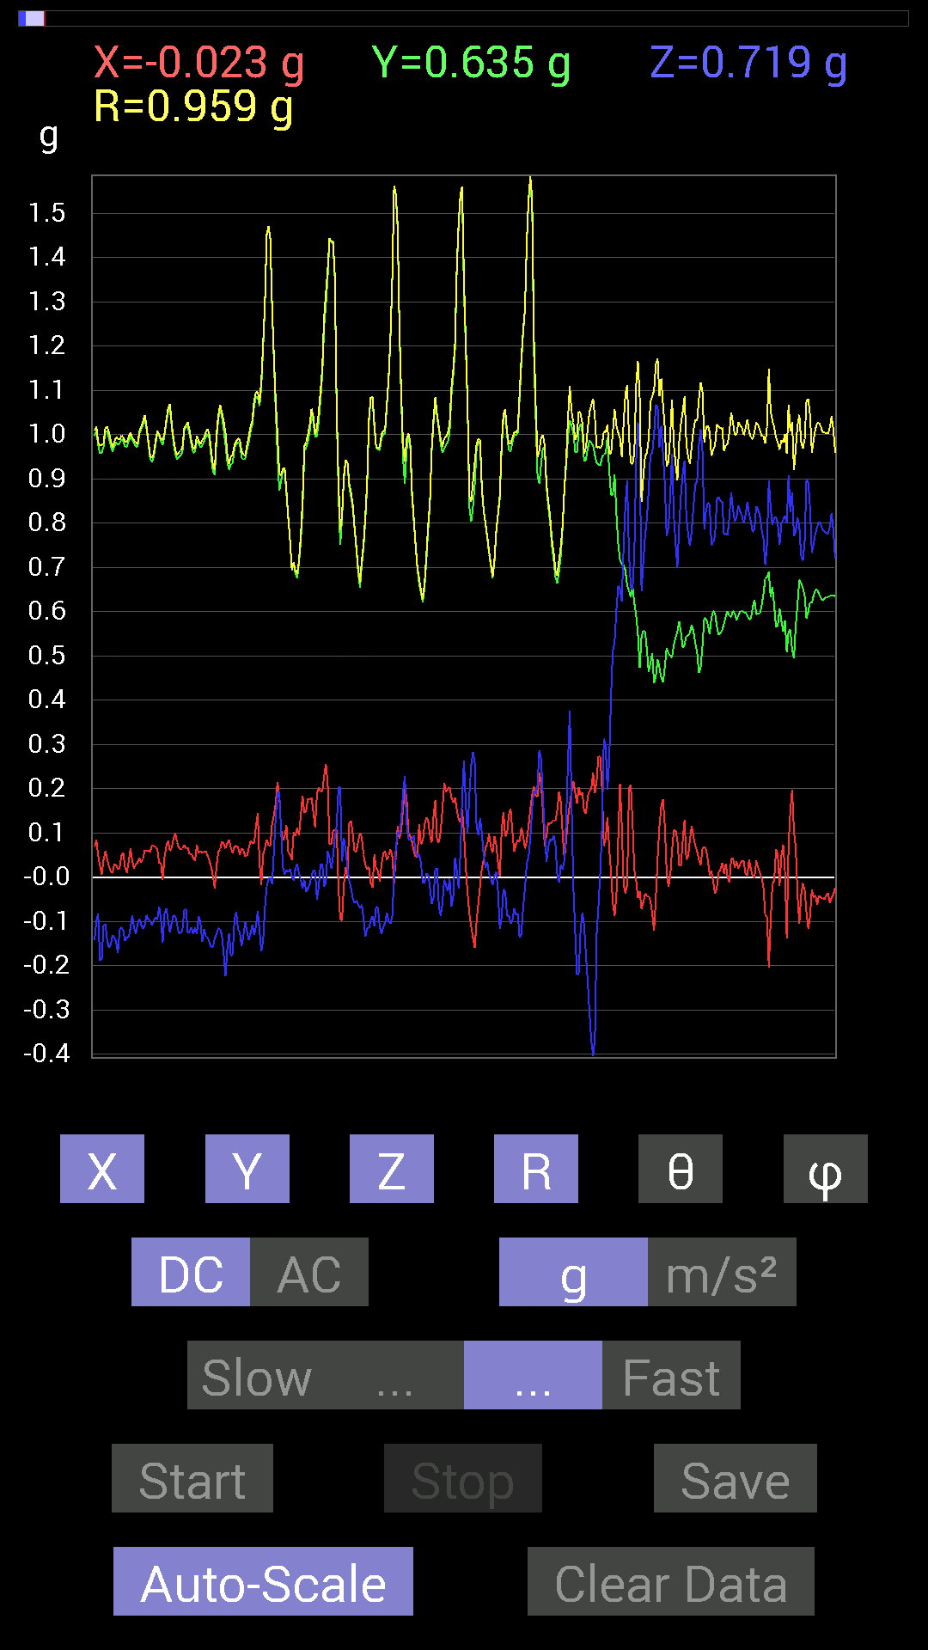
0.62493837 | 0.6854805 | 0.94713295 | 43.63565 | 107.02727
0.636657 | 0.74016166 | 1.0009354 | 42.313717 | 109.11762
0.646422 | 0.7382096 | 1.0155287 | 43.37107 | 112.03978
0.65813905 | 0.7147739 | 1.0083064 | 44.855682 | 112.26888
0.69915116 | 0.8104672 | 1.1128727 | 43.258793 | 113.54535
0.7069625 | 0.79875016 | 1.100676 | 43.47367 | 111.00574
0.69915116 | 0.7499267 | 1.0621238 | 45.08448 | 111.63562
0.6835268 | 0.6874325 | 0.9992075 | 46.52976 | 109.5085
0.65618545 | 0.7284446 | 1.0012305 | 43.318665 | 107.198555
0.6405627 | 0.8573386 | 1.0842327 | 37.745934 | 105.18123
0.6307977 | 0.9393612 | 1.1456816 | 34.923744 | 105.89849
0.66985613 | 0.77531445 | 1.0322025 | 41.311966 | 100.56927
0.6854805 | 0.67571545 | 0.9652441 | 45.56929 | 96.01755
0.69133824 | 0.65227973 | 0.95093405 | 46.69075 | 92.42629
0.7030568 | 0.6600927 | 0.9649422 | 46.837105 | 92.70356
0.736256 | 0.74797463 | 1.0537202 | 44.777954 | 97.25594
0.74016166 | 0.77922165 | 1.0755796 | 43.575497 | 93.32212
0.69915116 | 0.736256 | 1.0153722 | 43.52204 | 90.80019
0.6132213 | 0.8260915 | 1.0327332 | 36.878685 | 81.66558
0.58002216 | 0.81828016 | 1.0081275 | 35.739285 | 80.069084
0.59564495 | 0.75969166 | 0.9695332 | 38.41191 | 81.423256
0.66204476 | 0.6718098 | 0.9432049 | 44.580673 | 89.830925
0.67962116 | 0.60931563 | 0.91397333 | 48.18968 | 93.94514
0.6210327 | 0.6874325 | 0.9264152 | 42.09494 | 90
0.6054099 | 0.74016166 | 0.9563835 | 39.293034 | 88.33704
0.62689203 | 0.7440674 | 0.9854133 | 40.967506 | 76.00571
0.6347034 | 0.7382096 | 0.99572486 | 42.150974 | 71.77681
0.6659505 | 0.79484445 | 1.0601736 | 41.432964 | 71.66592
0.7382096 | 0.84171426 | 1.1326834 | 42.002537 | 76.894745
0.7870331 | 0.7440674 | 1.0843605 | 46.671455 | 86.16706
0.78117377 | 0.726491 | 1.0668954 | 47.082912 | 91.14571
0.755786 | 0.8280436 | 1.121537 | 42.412224 | 92.36748
0.65227973 | 0.91397345 | 1.1248224 | 35.65426 | 84.18751
0.607362 | 0.8202322 | 1.0373478 | 37.748905 | 73.01383
0.5819742 | 0.7440674 | 0.99135363 | 41.361355 | 62.671024
0.6034563 | 0.7050089 | 0.98759526 | 44.449806 | 60.756855
0.62884563 | 0.7030568 | 0.9644676 | 43.200848 | 72.261856
0.617127 | 0.5995506 | 0.8801861 | 47.065372 | 73.26748
0.6327513 | 0.5116687 | 0.8275216 | 51.80684 | 76.63141
0.67571545 | 0.6327513 | 0.9295255 | 47.099674 | 82.91575
0.6893861 | 0.78312737 | 1.0433486 | 41.358456 | 89.51304
0.6835268 | 0.7850794 | 1.0410072 | 41.04852 | 90.98207
0.66204476 | 0.79679805 | 1.0379517 | 39.85543 | 84.4401
0.6210327 | 1.0955966 | 1.2642804 | 29.936714 | 79.837875
0.62493837 | 1.1600428 | 1.3214262 | 28.613302 | 80.944695
0.66204476 | 1.0838795 | 1.2735326 | 31.670559 | 81.940865
0.6835268 | 0.90811414 | 1.156371 | 38.250286 | 72.70189
0.6600927 | 0.9706083 | 1.1981254 | 35.89373 | 70.00326
0.6405627 | 0.94326687 | 1.1624947 | 35.76548 | 70.52339
0.65227973 | 0.8475736 | 1.084174 | 38.57718 | 74.75935
0.6132213 | 0.79679805 | 1.0134305 | 38.16463 | 78.30463
0.59173924 | 0.765551 | 0.99286956 | 39.551826 | 69.38176
0.5858799 | 0.6600927 | 0.9239757 | 44.405556 | 64.9831
0.6210327 | 0.5390101 | 0.86415076 | 51.409836 | 66.84488
0.71672755 | 0.49604595 | 0.9420644 | 58.22721 | 63.49745
0.7225853 | 0.6132213 | 1.0373588 | 53.762257 | 59.724335
0.74016166 | 0.6835268 | 1.0826898 | 50.85221 | 61.825607
0.79093874 | 0.45308024 | 0.9886265 | 62.72301 | 64.17535
0.8065615 | 0.48432732 | 1.0134994 | 61.45321 | 64.95269
0.79679805 | 0.6854805 | 1.0999402 | 51.449955 | 67.8604
...

第9次
Accelerometer | Data | File | 2016-12-02 | 14-10-01
X(g) | Y(g) | Z(g) | R(g) | Theta(deg) | Phi(deg)
0.05468277 | 0.6229863 | 0.746021 | 0.9734729 | 39.97275 | 84.9837
0.062494148 | 0.6210327 | 0.736256 | 0.9652254 | 40.289978 | 84.25371
0.07421122 | 0.6132213 | 0.7089146 | 0.94026995 | 41.066475 | 83.09969
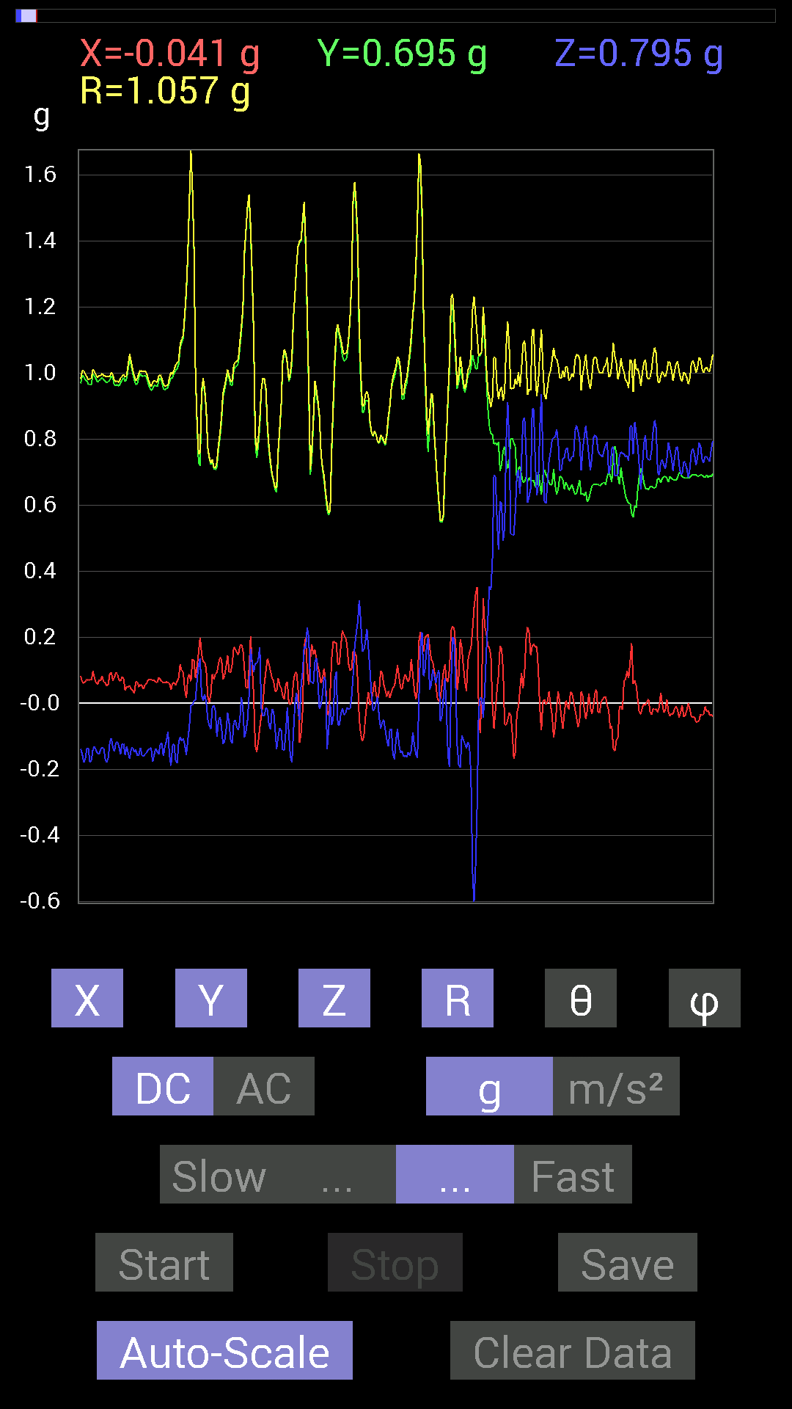
0.08007053 | 0.6054099 | 0.7030568 | 0.9312472 | 40.977898 | 82.46588
0.06835346 | 0.61126924 | 0.7206332 | 0.94743574 | 40.481613 | 83.61957
0.050777078 | 0.6034563 | 0.77922165 | 0.986876 | 37.853333 | 85.19025
0.056634836 | 0.59173924 | 0.90811414 | 1.0853728 | 33.208397 | 84.53292
0.06444622 | 0.607362 | 0.8065615 | 1.011723 | 37.134956 | 83.9431
0.070305526 | 0.63860905 | 0.71282184 | 0.9596246 | 42.028385 | 83.717514
0.10936398 | 0.6229863 | 0.65813905 | 0.91280854 | 43.862526 | 80.0433
0.124988295 | 0.59369284 | 0.75773805 | 0.97070086 | 38.68361 | 78.11131
0.07616484 | 0.59564495 | 0.9003027 | 1.0821917 | 33.702972 | 82.71316
0.0078113796 | 0.5995506 | 1.0252911 | 1.1877474 | 30.319567 | 89.25355
-0.05468277 | 0.5643979 | 0.98037326 | 1.1325488 | 30.044771 | 95.533936
-0.0058593126 | 0.5487751 | 0.9393612 | 1.0879283 | 30.294907 | 90.611725
-0.015622759 | 0.6034563 | 0.8514793 | 1.0437531 | 35.33484 | 91.48299
-0.11717536 | 0.7284446 | 0.50971663 | 0.8967567 | 55.361263 | 99.138145
-0.062494148 | 0.69329184 | 0.34957558 | 0.7789494 | 63.33467 | 95.15079
0.023435695 | 0.66985613 | 0.29684642 | 0.73305815 | 66.11247 | 87.99626
0.11912899 | 0.69524544 | 0.36715195 | 0.7952097 | 62.502846 | 80.2769
0.18552883 | 0.80070376 | 0.37105766 | 0.90179336 | 65.70302 | 76.95437
0.3027042 | 0.8885857 | 0.4433168 | 1.0381446 | 64.7209 | 71.188156
-0.15037607 | 0.8202322 | 0.59173924 | 1.022521 | 54.640404 | 100.38887
0.06444622 | 0.8573386 | 0.59173924 | 1.0437136 | 55.4618 | 85.70116
0.019530004 | 0.84562 | 0.4569875 | 0.96140116 | 61.618843 | 88.67696
-0.05858846 | 0.91397345 | 0.45308024 | 1.0217934 | 63.677917 | 93.667816
-0.05468277 | 0.9686562 | 0.42183316 | 1.0579358 | 66.50105 | 93.23104
0.0039056898 | 0.9706083 | 0.6718098 | 1.1804339 | 55.311043 | 89.76945
-0.01171707 | 0.99209034 | 0.49409232 | 1.1083807 | 63.52684 | 90.67666
-0.0917876 | 1.0194317 | 0.15818743 | 1.0357071 | 81.214615 | 95.14493
-0.115223296 | 1.0858315 | 0.35934058 | 1.1495357 | 71.78423 | 96.05729
-0.14256468 | 1.0467731 | 0.5292451 | 1.1815917 | 63.39042 | 97.755646
-0.17966951 | 1.015526 | 0.55463284 | 1.170979 | 61.72859 | 100.0331
-0.12694037 | 1.003809 | 0.49995163 | 1.1285822 | 63.70513 | 97.20729
0.10545829 | 0.8690557 | 0.5819742 | 1.0512246 | 56.384594 | 83.08109
0.23630434 | 0.84562 | 0.59564495 | 1.0609928 | 55.84709 | 74.38724
0.14256468 | 0.8690557 | 0.507763 | 1.0165657 | 60.033825 | 80.68386
-0.021482073 | 0.91397345 | 0.5526808 | 1.0683 | 58.845604 | 91.346436
-0.01171707 | 0.8827264 | 0.53119874 | 1.0302986 | 58.963936 | 90.76048
0.037106387 | 0.86515 | 0.55658644 | 1.029393 | 57.26911 | 87.54408
0.097646914 | 0.84171426 | 0.40621042 | 0.9396939 | 64.38769 | 83.38272
0.037106387 | 0.8690557 | -0.10350622 | 0.87598413 | 96.78592 | 87.55511
0.048823457 | 0.9003027 | -0.32028058 | 0.956822 | 109.55634 | 86.89589
-0.009765002 | 0.92764413 | -0.30075213 | 0.9752286 | 107.96232 | 90.60311
0.15037607 | 0.9042084 | -0.06639984 | 0.9190293 | 94.14323 | 80.55774
0.16404675 | 0.8885857 | 0.037106387 | 0.90436316 | 87.64847 | 79.54008
0.21482228 | 0.9120198 | -0.060540527 | 0.9389323 | 93.696884 | 76.74583
0.33199918 | 0.95693755 | -0.22263521 | 1.0370724 | 102.39655 | 70.86633
0.24606936 | 1.003809 | -0.60150427 | 1.1958219 | 120.199005 | 76.22637
0.13670537 | 1.0233374 | -0.81437445 | 1.3149576 | 128.2662 | 82.39103
0.019530004 | 1.0467731 | -0.6347034 | 1.2243217 | 121.225815 | 88.93114
-0.07421122 | 1.0721608 | -0.13670537 | 1.0833857 | 97.24911 | 93.959496
0.09959898 | 0.9706083 | 0.13670537 | 0.9852354 | 82.02425 | 84.1411
0.22263521 | 0.9374091 | -0.10741191 | 0.9694533 | 96.36123 | 76.63975
0.19919951 | 0.9393612 | -0.22458728 | 0.986164 | 103.16395 | 78.027306
0.13279969 | 1.0018554 | -0.13084605 | 1.0190538 | 97.37712 | 82.44925
0.115223296 | 0.9862326 | -0.24411729 | 1.0225089 | 103.81239 | 83.33624
0.13475175 | 0.95693755 | -0.33785695 | 1.0237356 | 109.27021 | 81.98456
0.16990606 | 0.9413148 | -0.32028058 | 1.0087227 | 108.512474 | 79.76836
0.06639984 | 0.9706083 | -0.17771745 | 0.98897564 | 100.352196 | 86.086464
0.14256468 | 0.97451395 | -0.15232968 | 0.9965974 | 98.792114 | 81.67706
0.18162313 | 0.97646755 | -0.14256468 | 1.0033945 | 98.168365 | 79.46338
0.17185813 | 0.9315498 | -0.22849298 | 0.9744379 | 103.561386 | 79.54725
0.11326967 | 0.9315498 | -0.20505883 | 0.96055406 | 102.326355 | 83.06728
0.0917876 | 0.9354555 | -0.16599882 | 0.95449334 | 100.01541 | 84.396034
...

第10次
Accelerometer | Data | File | 2016-12-02 | 14-11-46
X(g) | Y(g) | Z(g) | R(g) | Theta(deg) | Phi(deg)
-0.101552606 | 0.59369284 | 0.7675031 | 0.97562546 | 38.12386 | 99.70664
-0.07225915 | 0.59369284 | 0.93350345 | 1.1086574 | 32.646744 | 96.939415
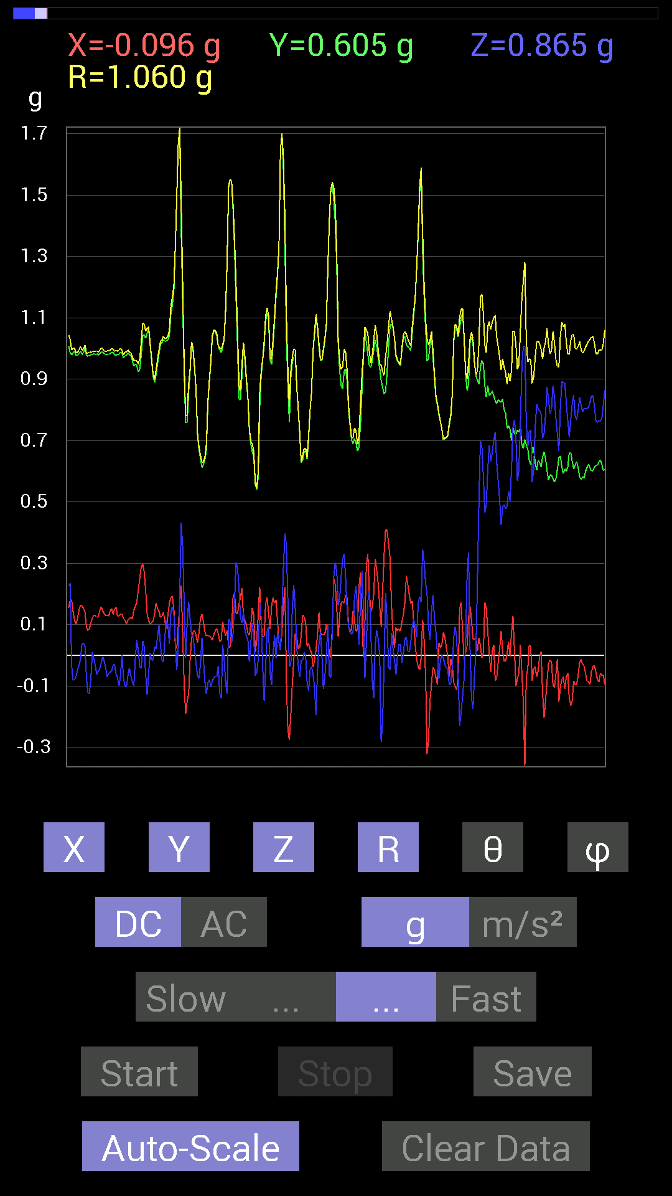
-0.06639984 | 0.5878335 | 0.9295962 | 1.1018649 | 32.471657 | 96.44463
-0.07421122 | 0.5761165 | 0.87882066 | 1.0534436 | 33.463615 | 97.34001
-0.06835346 | 0.57220924 | 0.8065615 | 0.99128056 | 35.5453 | 96.81201
-0.05468277 | 0.5702572 | 0.7870331 | 0.9734498 | 36.050476 | 95.477425
-0.048823457 | 0.57416284 | 0.77922165 | 0.96914035 | 36.482944 | 94.860405
-0.050777078 | 0.57416284 | 0.79679805 | 0.98342687 | 35.88198 | 95.0539
-0.031247074 | 0.55658644 | 0.87882066 | 1.0407164 | 32.388206 | 93.21324
-0.039058454 | 0.5663515 | 0.8671036 | 1.0364112 | 33.212948 | 93.94516
-0.052729145 | 0.58002216 | 0.8104672 | 0.9980296 | 35.701595 | 95.19441
-0.048823457 | 0.57806855 | 0.765551 | 0.9605287 | 37.15448 | 94.82772
-0.07225915 | 0.5858799 | 0.82413787 | 1.0137455 | 35.613533 | 97.03104
-0.08007053 | 0.5819742 | 0.87882066 | 1.0570861 | 33.76115 | 97.83382
-0.048823457 | 0.5683035 | 0.89444345 | 1.0608401 | 32.52613 | 94.91027
-0.037106387 | 0.5683035 | 0.8202322 | 0.99856234 | 34.7735 | 93.735725
-0.048823457 | 0.5761165 | 0.77726805 | 0.9687309 | 36.644226 | 94.844
-0.056634836 | 0.5858799 | 0.75969166 | 0.96103805 | 37.76861 | 95.521416
-0.052729145 | 0.57806855 | 0.8065615 | 0.9937228 | 35.74191 | 95.211876
-0.060540527 | 0.57220924 | 0.8163265 | 0.998738 | 35.17881 | 96.039505
-0.08007053 | 0.56244576 | 0.8104672 | 0.9897543 | 35.029465 | 98.102264
-0.10545829 | 0.56244576 | 0.80070376 | 0.98417133 | 35.552635 | 100.61963
-0.12108261 | 0.5526808 | 0.79484445 | 0.97565097 | 35.44415 | 102.35726
-0.11717536 | 0.5448694 | 0.77726805 | 0.9564301 | 35.641754 | 102.13674
-0.13084605 | 0.54096216 | 0.74016166 | 0.926067 | 36.94119 | 103.59735
-0.12889399 | 0.53119874 | 0.7011032 | 0.8890059 | 37.941654 | 103.63907
-0.07225915 | 0.5448694 | 0.755786 | 0.93451405 | 36.026253 | 97.55434
-0.06444622 | 0.5214337 | 0.7694567 | 0.93172425 | 34.326084 | 97.0457
-0.05858846 | 0.517528 | 0.7382096 | 0.90344965 | 35.204365 | 96.45886
-0.019530004 | 0.5331508 | 0.69915116 | 0.87945634 | 37.346535 | 92.09788
-0.0078113796 | 0.55658644 | 0.7284446 | 0.9167775 | 37.38527 | 90.80406
0.019530004 | 0.57806855 | 0.77140874 | 0.964166 | 36.862377 | 88.065
0.050777078 | 0.60931563 | 0.86515 | 1.0594 | 35.250004 | 85.23628
0.06835346 | 0.60931563 | 0.9491262 | 1.1299461 | 32.862545 | 83.59928
0.07811691 | 0.6054099 | 1.0506788 | 1.2151335 | 30.155956 | 82.64767
0.07225915 | 0.59564495 | 1.12489 | 1.2749085 | 28.075287 | 83.08311
0.05858846 | 0.58392787 | 1.1073136 | 1.253215 | 27.922922 | 84.2704
0.04101208 | 0.5878335 | 1.0409138 | 1.1961321 | 29.514252 | 86.00904
0.023435695 | 0.5761165 | 0.96084327 | 1.1205709 | 30.967567 | 87.67056
0.039058454 | 0.56049216 | 0.90225637 | 1.062894 | 31.911272 | 86.01373
0.052729145 | 0.54291576 | 0.8710093 | 1.0277135 | 32.056892 | 84.452705
0.044917766 | 0.5351044 | 0.8436679 | 1.000065 | 32.476357 | 85.20172
0.029293451 | 0.527293 | 0.8358565 | 0.9887124 | 32.285286 | 86.82024
-0.015622759 | 0.51362234 | 0.81437445 | 0.96294224 | 32.251404 | 91.74222
0.015622759 | 0.50971663 | 0.80070376 | 0.9493059 | 32.49244 | 88.24444
0.04101208 | 0.51362234 | 0.765551 | 0.9227991 | 33.94268 | 85.43469
0.025387762 | 0.53119874 | 0.736256 | 0.9082343 | 35.840958 | 87.263725
-0.009765002 | 0.54291576 | 0.75773805 | 0.93221235 | 35.625813 | 91.030426
-0.0058593126 | 0.5331508 | 0.81242085 | 0.97175705 | 33.27646 | 90.629654
-0.0078113796 | 0.517528 | 0.87686706 | 1.0182298 | 30.55201 | 90.86474
-0.052729145 | 0.5351044 | 0.906162 | 1.0536824 | 30.683937 | 95.627754
-0.06444622 | 0.5390101 | 0.89835066 | 1.0496281 | 31.143442 | 96.818146
-0.07225915 | 0.5351044 | 0.87296134 | 1.0264597 | 31.738432 | 97.69056
-0.052729145 | 0.5351044 | 0.8358565 | 0.9938678 | 32.752678 | 95.627754
-0.021482073 | 0.53119874 | 0.8221858 | 0.979093 | 32.88708 | 92.31582
-0.025387762 | 0.52338576 | 0.84952724 | 0.99813515 | 31.666908 | 92.777054
-0.033199143 | 0.52338576 | 0.86124426 | 1.0083534 | 31.338495 | 93.62949
-0.01171707 | 0.52338576 | 0.80070376 | 0.956659 | 33.1775 | 91.28247
-0.023435695 | 0.527293 | 0.8104672 | 0.96718365 | 33.074024 | 92.54485
-0.048823457 | 0.5351044 | 0.8378086 | 0.9953109 | 32.67402 | 95.21329
-0.033199143 | 0.5390101 | 0.86515 | 1.019862 | 31.972647 | 93.52455
-0.027341384 | 0.527293 | 0.84952724 | 1.000241 | 31.861942 | 92.96826
...

第11次
Accelerometer | Data | File | 2016-12-02 | 14-12-13
X(g) | Y(g) | Z(g) | R(g) | Theta(deg) | Phi(deg)
-0.06639984 | 0.6190806 | 0.9549855 | 1.1400294 | 33.103546 | 96.12189
-0.15037607 | 0.6210327 | 0.97646755 | 1.1669548 | 33.199867 | 103.61154
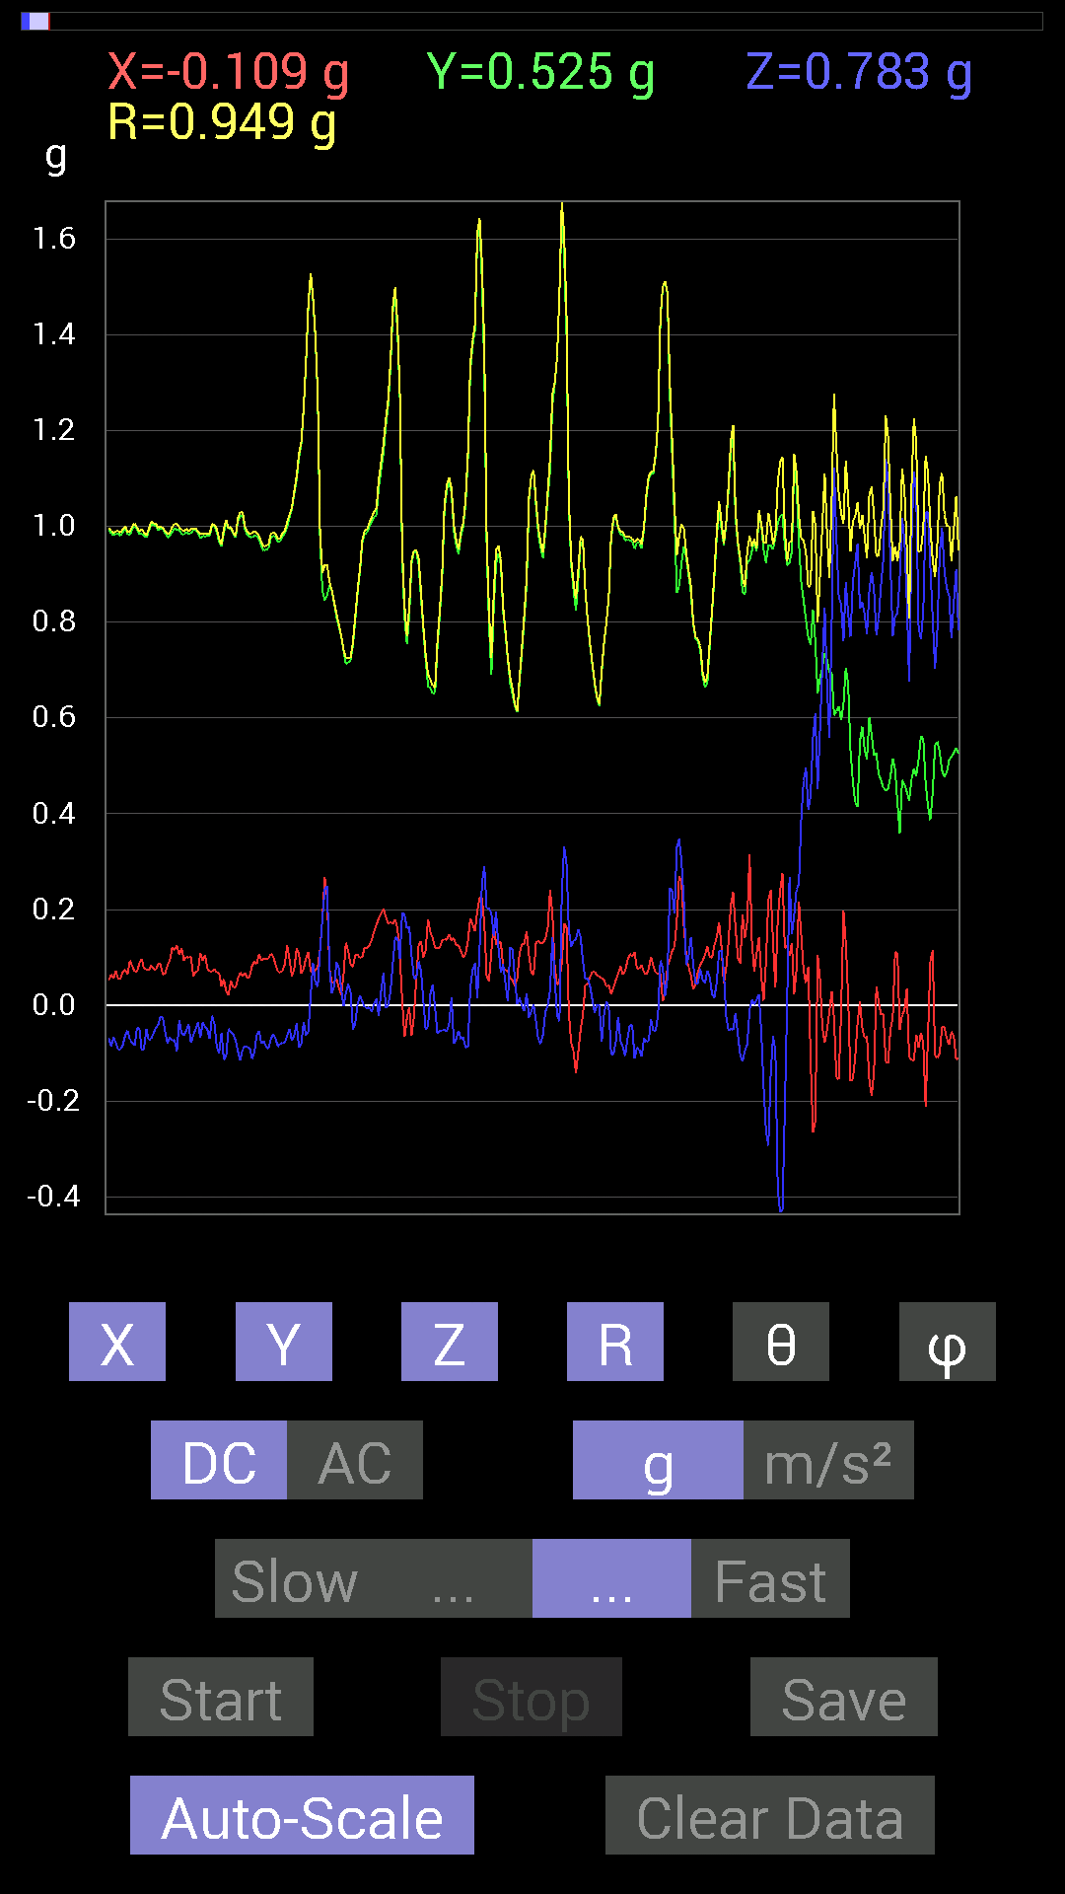
-0.16209313 | 0.6347034 | 0.97646755 | 1.175845 | 33.856144 | 104.32621
-0.14842243 | 0.67376184 | 0.9393612 | 1.1654972 | 36.29551 | 102.42322
-0.13865899 | 0.71086824 | 0.736256 | 1.0327792 | 44.529617 | 101.03729
-0.08788191 | 0.69329184 | 0.65618545 | 0.958622 | 46.802994 | 97.224304
-0.101552606 | 0.6776691 | 0.63860905 | 0.9366803 | 47.01717 | 98.52268
-0.19138813 | 0.6327513 | 0.69524544 | 0.9593591 | 43.556282 | 106.82898
-0.26169366 | 0.527293 | 0.8827264 | 1.061003 | 33.697998 | 116.39504
-0.24606936 | 0.51362234 | 0.96084327 | 1.1169503 | 30.656662 | 115.598434
-0.21287021 | 0.5253394 | 0.9295962 | 1.0887811 | 31.373102 | 112.058044
-0.12889399 | 0.527293 | 0.8065615 | 0.97221035 | 33.940662 | 103.73628
-0.08007053 | 0.55658644 | 0.78898513 | 0.96886396 | 35.4778 | 98.18641
-0.046869833 | 0.59369284 | 0.7440674 | 0.95304996 | 38.67324 | 94.51392
-0.07616484 | 0.61517495 | 0.69719756 | 0.9329126 | 41.640007 | 97.05788
-0.17576382 | 0.5995506 | 0.8163265 | 1.02798 | 37.428974 | 106.33899
-0.16795245 | 0.617127 | 0.8885857 | 1.0948234 | 35.745026 | 105.22444
-0.12303468 | 0.6347034 | 0.87491494 | 1.0878705 | 36.462543 | 100.9705
0.060540527 | 0.5995506 | 0.6190806 | 0.86393684 | 44.227093 | 84.23402
0.033199143 | 0.59564495 | 0.646422 | 0.8796343 | 42.703274 | 86.80984
-0.062494148 | 0.6542334 | 0.65618545 | 0.928712 | 45.044754 | 95.45649
-0.115223296 | 0.74016166 | 0.55658644 | 0.9332225 | 53.386543 | 98.8484
-0.12108261 | 0.74016166 | 0.66985613 | 1.0055882 | 48.230644 | 99.29069
-0.060540527 | 0.65227973 | 0.726491 | 0.97822446 | 42.041252 | 95.30264
-0.04101208 | 0.6347034 | 0.7225853 | 0.9626317 | 41.354565 | 93.69709
-0.07616484 | 0.62493837 | 0.81242085 | 1.0278019 | 37.772884 | 96.9487
-0.08592984 | 0.6210327 | 0.81437445 | 1.0277506 | 37.59102 | 97.87777
-0.13279969 | 0.6893861 | 0.88077426 | 1.1263446 | 38.55816 | 100.903595
-0.16599882 | 0.71086824 | 0.87296134 | 1.137959 | 39.90323 | 103.14393
-0.048823457 | 0.69915116 | 0.7421153 | 1.0207504 | 43.362087 | 93.99462
-0.035152763 | 0.7343039 | 0.64251477 | 0.976352 | 48.846622 | 92.74078
-0.06639984 | 0.7850794 | 0.5116687 | 0.9394485 | 56.999393 | 94.83441
-0.10350622 | 0.79093874 | 0.4296461 | 0.90603167 | 61.692303 | 97.45564
0.5155744 | 0.88468 | 0.7323503 | 1.2588934 | 54.426888 | 59.767193
0.027341384 | 0.7011032 | 0.7382096 | 1.0184531 | 43.54495 | 87.76673
-0.11326967 | 0.8339029 | 0.6347034 | 1.0540742 | 52.976467 | 97.73519
-0.07811691 | 0.95693755 | 0.27341074 | 0.99829113 | 74.1048 | 94.66683
-0.097646914 | 0.97841966 | 0.24021159 | 1.0121964 | 76.27175 | 95.69929
-0.1835752 | 0.9237384 | 0.30465782 | 0.98985296 | 72.074455 | 101.23999
-0.14647037 | 0.90225637 | 0.49214026 | 1.038134 | 61.70168 | 99.22083
0.25778797 | 0.8299972 | 0.7343039 | 1.1377839 | 49.805767 | 72.74578
0.23630434 | 0.90225637 | 0.7186796 | 1.1774577 | 52.38406 | 75.32366
0.062494148 | 0.99794966 | 0.6893861 | 1.2145214 | 55.415604 | 86.41667
-0.10936398 | 0.9003027 | 0.517528 | 1.0441939 | 60.289063 | 96.926056
-0.06835346 | 0.7850794 | 0.33785695 | 0.8574201 | 66.793945 | 94.975945
0.07811691 | 0.73039824 | 0.26364574 | 0.7804441 | 70.25619 | 83.895355
0.01171707 | 0.6679041 | 0.2538823 | 0.71462536 | 69.19024 | 88.994965
-0.13670537 | 0.7733624 | 0.37691697 | 0.87111664 | 64.362076 | 100.024475
-0.08983553 | 0.87686706 | 0.45503387 | 0.9919788 | 62.69589 | 95.84958
-0.04101208 | 0.92764413 | 0.5390101 | 1.0736561 | 59.865448 | 92.531456
0.20115158 | 1.0897373 | 0.21091658 | 1.1280404 | 79.22363 | 79.54165
0.19919951 | 1.0760666 | 0.0019536226 | 1.0943508 | 89.89771 | 79.51224
0.2538823 | 1.0643495 | 0.50971663 | 1.207107 | 65.02245 | 76.58378
0.2812221 | 1.1131729 | 0.7089146 | 1.3493701 | 58.307045 | 75.82196
0.16209313 | 0.95693755 | 0.46284524 | 1.075281 | 64.50444 | 80.38607
0.0058593126 | 0.91006774 | 0.57416284 | 1.0760672 | 57.752663 | 89.63112
-0.16014107 | 0.8690557 | 0.617127 | 1.0778445 | 55.0713 | 100.44078
0.017576382 | 0.84171426 | 0.14256468 | 0.8538832 | 80.38886 | 88.80374
0.05858846 | 0.8631979 | 0.0039056898 | 0.8651928 | 89.74135 | 86.11708
0.13475175 | 0.8378086 | -0.013670692 | 0.8486861 | 90.922966 | 80.86289
0.31637487 | 0.8534329 | -0.025387762 | 0.9105413 | 91.59773 | 69.65983
0.17576382 | 0.83195084 | 0.33199918 | 0.91283 | 68.6722 | 78.07071
...

第12次
Accelerometer | Data | File | 2016-12-02 | 14-12-46
X(g) | Y(g) | Z(g) | R(g) | Theta(deg) | Phi(deg)
-0.24997504 | 0.5116687 | 0.8514793 | 1.024358 | 33.774483 | 116.03776
-0.26559937 | 0.517528 | 0.7518803 | 0.9506325 | 37.727837 | 117.167244
-0.26755142 | 0.54096216 | 0.69915116 | 0.92359954 | 40.800865 | 116.31628
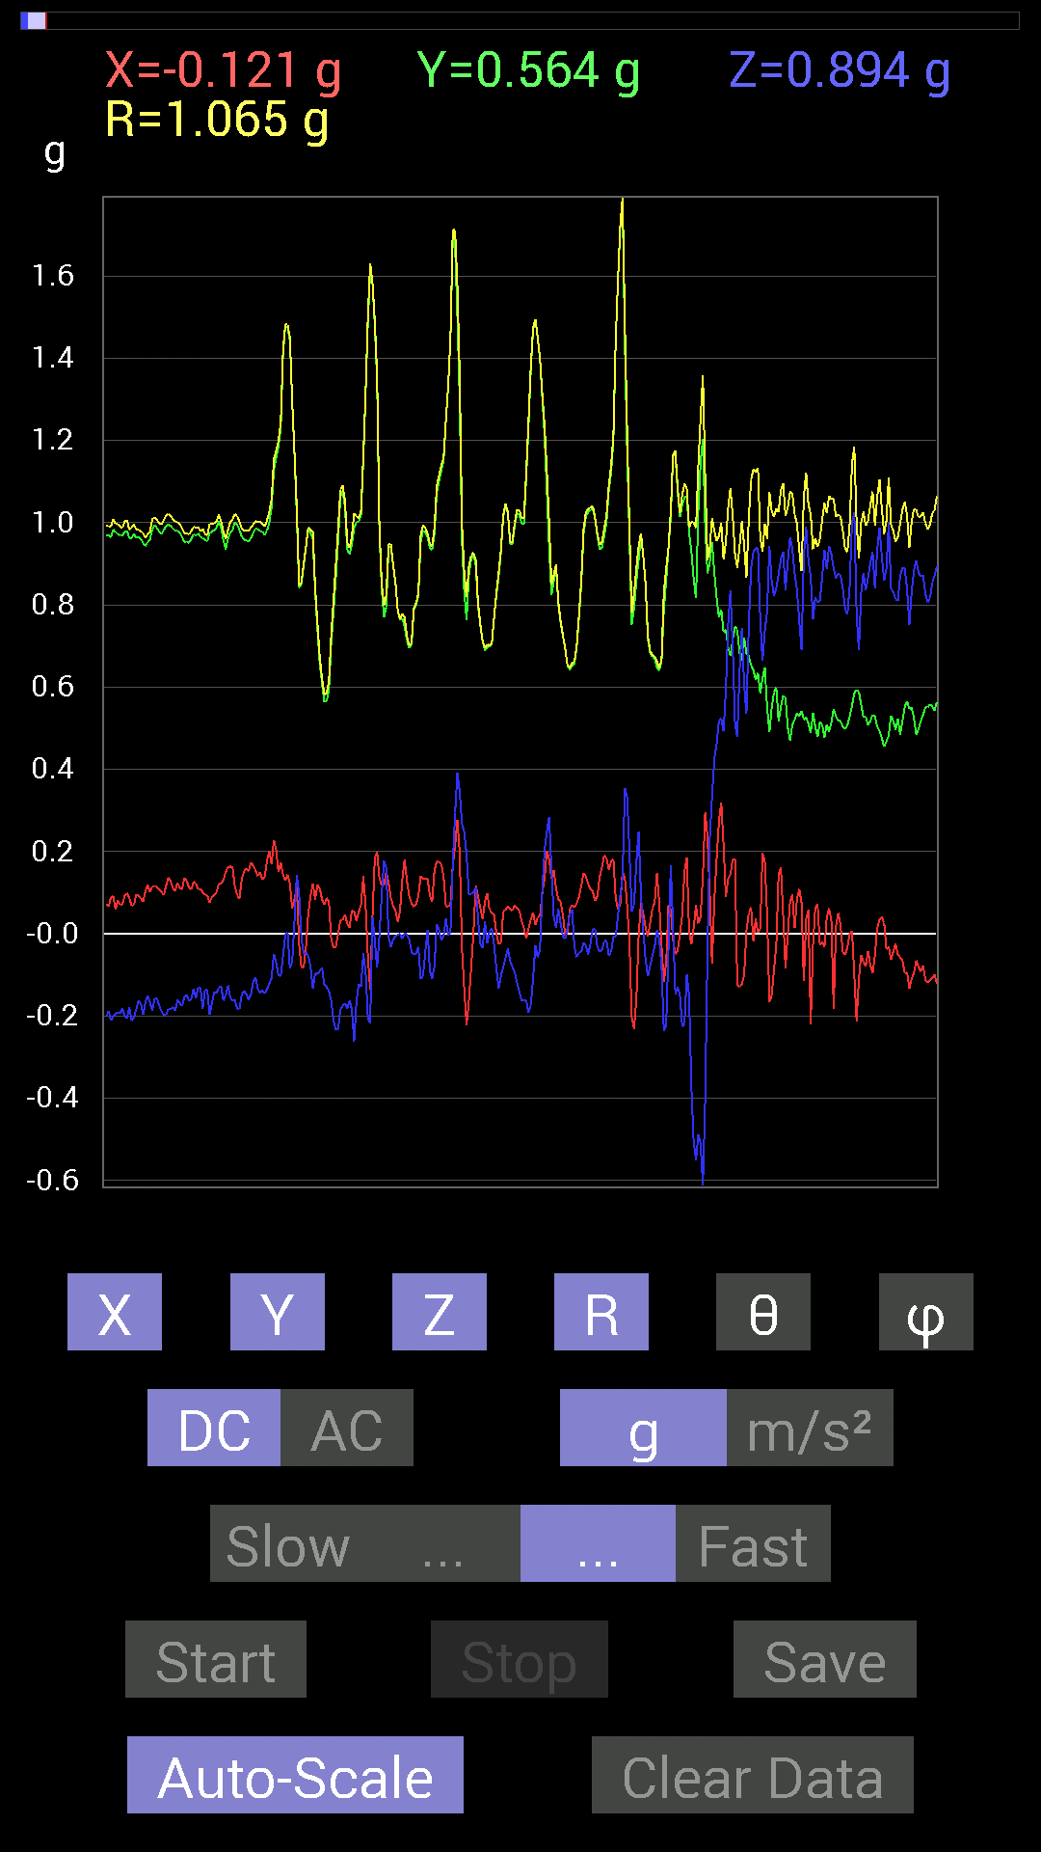
-0.24802297 | 0.5351044 | 0.6679041 | 0.8910376 | 41.44598 | 114.867905
-0.24216366 | 0.5253394 | 0.8104672 | 0.99573183 | 35.517193 | 114.7481
-0.24216366 | 0.5253394 | 0.8885857 | 1.0602874 | 33.06405 | 114.7481
-0.25583434 | 0.517528 | 0.8573386 | 1.0335937 | 33.955303 | 116.30499
-0.28317574 | 0.5038573 | 0.8710093 | 1.0453315 | 33.56725 | 119.33667
-0.26755142 | 0.5038573 | 0.85929066 | 1.0314244 | 33.580387 | 117.96858
-0.26559937 | 0.5019037 | 0.83195084 | 1.0072699 | 34.31545 | 117.88707
-0.23044659 | 0.52338576 | 0.89835066 | 1.0649283 | 32.480045 | 113.76388
-0.18552883 | 0.52338576 | 0.89835066 | 1.0561191 | 31.721388 | 109.5183
-0.18552883 | 0.49604595 | 0.85929066 | 1.0093874 | 31.646744 | 110.50657
-0.20115158 | 0.49409232 | 0.8280436 | 0.9850103 | 32.791756 | 112.15189
-0.27536437 | 0.5292451 | 0.78898513 | 0.9891529 | 37.094944 | 117.4878
-0.2812221 | 0.54096216 | 0.79289085 | 1.0002009 | 37.55848 | 117.46791
-0.26364574 | 0.5351044 | 0.81437445 | 1.0094808 | 36.22272 | 116.22945
-0.17185813 | 0.5019037 | 0.89053774 | 1.0365809 | 30.783127 | 108.90185
-0.16209313 | 0.5214337 | 0.90225637 | 1.054625 | 31.1824 | 107.2684
-0.18552883 | 0.54291576 | 0.88077426 | 1.0511621 | 33.080425 | 108.86667
-0.20310521 | 0.56049216 | 0.8221858 | 1.015575 | 35.94541 | 109.91897
-0.15623537 | 0.58002216 | 0.96279687 | 1.1348184 | 31.96032 | 105.07545
-0.12889399 | 0.54291576 | 1.1014559 | 1.2347374 | 26.867146 | 103.35537
-0.025387762 | 0.52338576 | 1.14442 | 1.2586796 | 24.60185 | 92.777054
-0.009765002 | 0.636657 | 0.75773805 | 0.98974466 | 40.040543 | 90.87873
-0.11326967 | 0.69133824 | 0.6210327 | 0.93619454 | 48.443474 | 99.30474
-0.06639984 | 0.7050089 | 0.59759855 | 0.92659086 | 49.838577 | 95.38042
-0.0039056898 | 0.7089146 | 0.5995506 | 0.928459 | 49.778214 | 90.31566
0.029293451 | 0.7323503 | 0.45308024 | 0.861671 | 58.276817 | 87.709435
0.015622759 | 0.7518803 | 0.5331508 | 0.9218556 | 54.66576 | 88.80966
0.050777078 | 0.75383234 | 0.6893861 | 1.0227877 | 47.621395 | 86.14646
0.13084605 | 0.7186796 | 0.7518803 | 1.0483057 | 44.173435 | 79.681496
0.16014107 | 0.7733624 | 0.62689203 | 1.0083294 | 51.558628 | 78.30103
0.1933402 | 0.80851513 | 0.5331508 | 0.9875864 | 57.326412 | 76.55141
0.18748245 | 0.80851513 | 0.5487751 | 0.99498767 | 56.527298 | 76.94471
0.17576382 | 0.8065615 | 0.77531445 | 1.1324959 | 46.795303 | 77.70644
0.16599882 | 0.79484445 | 0.9003027 | 1.2123853 | 42.047665 | 78.20365
0.13475175 | 0.79289085 | 0.89444345 | 1.2028562 | 41.96104 | 80.354744
0.12108261 | 0.8026558 | 0.77726805 | 1.1238607 | 46.24268 | 81.42147
0.21872796 | 0.77922165 | 0.58002216 | 0.9957178 | 54.372257 | 74.32054
0.1835752 | 0.77140874 | 0.5507272 | 0.9654386 | 55.21891 | 76.614075
0.12108261 | 0.8026558 | 0.5643979 | 0.98866695 | 55.189255 | 81.42147
0.10350622 | 0.79093874 | 0.6542334 | 1.0316583 | 50.642506 | 82.54436
0.14842243 | 0.78117377 | 0.63860905 | 1.0198447 | 51.230953 | 79.24207
0.16404675 | 0.79289085 | 0.4003511 | 0.9032542 | 63.689724 | 78.31061
0.17381175 | 0.81828016 | 0.10545829 | 0.8431574 | 82.81489 | 78.00798
0.08983553 | 0.8475736 | 0.08592984 | 0.8566419 | 84.24297 | 83.94973
0.06639984 | 0.79289085 | 0.062494148 | 0.79811674 | 85.509026 | 85.21299
0.027341384 | 0.81828016 | -0.07421122 | 0.82209325 | 95.1792 | 88.08627
0.0058593126 | 0.90225637 | -0.3027042 | 0.95169884 | 108.546074 | 89.62792
0.052729145 | 0.906162 | -0.3456699 | 0.9712866 | 110.847916 | 86.66974
0.08007053 | 0.91006774 | -0.37886903 | 0.989028 | 112.52411 | 84.97189
-0.015622759 | 0.9530319 | -0.42183316 | 1.0423325 | 113.8724 | 90.93915
-0.21091658 | 1.0311488 | -0.47456387 | 1.1545408 | 114.27026 | 101.56012
-0.14451675 | 0.995996 | -0.6054099 | 1.1744847 | 121.02878 | 98.255875
-0.015622759 | 0.95693755 | -0.59369284 | 1.1262525 | 121.81242 | 90.93532
0.10545829 | 0.98232687 | -0.22849298 | 1.0140496 | 103.02212 | 83.872444
0.097646914 | 0.96279687 | -0.15428175 | 0.9799569 | 99.05818 | 84.20886
0.16599882 | 0.9393612 | -0.17381175 | 0.96962136 | 100.32651 | 79.97846
0.22263521 | 0.96084327 | -0.20505883 | 1.0073904 | 101.744896 | 76.954315
0.14256468 | 0.9686562 | -0.23825797 | 1.0076638 | 103.676865 | 81.62744
0.115223296 | 0.94522053 | -0.22654091 | 0.9787947 | 103.382385 | 83.04988
0.09959898 | 0.9413148 | -0.27731642 | 0.9863559 | 106.329 | 83.9601
...

第13次
Accelerometer | Data | File | 2016-12-02 | 14-14-04
X(g) | Y(g) | Z(g) | R(g) | Theta(deg) | Phi(deg)
-0.048823457 | 0.62493837 | 0.7694567 | 0.9924693 | 39.168198 | 94.46717
-0.05468277 | 0.62689203 | 0.81242085 | 1.0276241 | 37.760094 | 94.9852
-0.050777078 | 0.62493837 | 0.8436679 | 1.051143 | 36.61902 | 94.64516
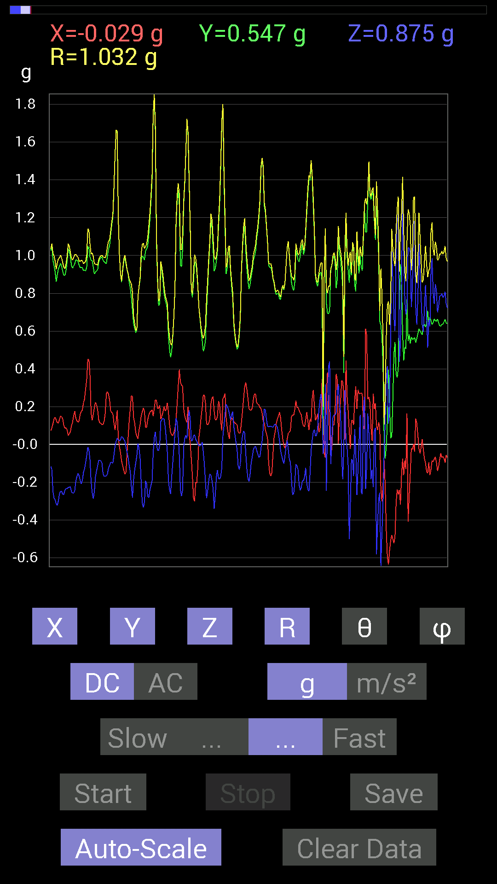
-0.023435695 | 0.6190806 | 0.8221858 | 1.0294657 | 36.99834 | 92.16793
-0.050777078 | 0.62689203 | 0.8065615 | 1.0227969 | 37.946594 | 94.630745
-0.056634836 | 0.62884563 | 0.79484445 | 1.0151019 | 38.462135 | 95.14626
-0.033199143 | 0.6347034 | 0.8397622 | 1.0531625 | 37.12013 | 92.99422
-0.029293451 | 0.64251477 | 0.8299972 | 1.0500375 | 37.772858 | 92.61041
-0.042964146 | 0.6542334 | 0.84952724 | 1.0731094 | 37.660007 | 93.75727
-0.046869833 | 0.6679041 | 0.8202322 | 1.0588076 | 39.224384 | 94.01412
-0.09374122 | 0.7245389 | 0.71282184 | 1.020715 | 45.704792 | 97.37201
-0.060540527 | 0.7089146 | 0.66985613 | 0.97720635 | 46.726574 | 94.88116
-0.039058454 | 0.69719756 | 0.6210327 | 0.93450075 | 48.351345 | 93.206474
-0.029293451 | 0.7421153 | 0.51362234 | 0.9029957 | 55.333538 | 92.26046
-0.031247074 | 0.7421153 | 0.5390101 | 0.9177382 | 54.032623 | 92.41104
-0.025387762 | 0.7186796 | 0.6483741 | 0.9682633 | 47.96181 | 92.02316
-0.035152763 | 0.726491 | 0.7069625 | 1.0143081 | 45.813995 | 92.77021
-0.04101208 | 0.7323503 | 0.7323503 | 1.0365114 | 45.04485 | 93.20525
-0.027341384 | 0.7206332 | 0.73039824 | 1.0264217 | 44.635025 | 92.172806
-0.027341384 | 0.7186796 | 0.7440674 | 1.0348353 | 44.026367 | 92.1787
-0.033199143 | 0.71672755 | 0.7284446 | 1.0224637 | 44.566166 | 92.65207
-0.029293451 | 0.69524544 | 0.7225853 | 1.0031719 | 43.9207 | 92.412674
-0.035152763 | 0.69133824 | 0.76359737 | 1.0306625 | 42.193558 | 92.910835
-0.070305526 | 0.69915116 | 0.77140874 | 1.0434686 | 42.33043 | 95.74227
-0.05468277 | 0.69329184 | 0.7733624 | 1.0400641 | 41.96342 | 94.50982
-0.013670692 | 0.6874325 | 0.69915116 | 0.980593 | 44.521442 | 91.13927
-0.0039056898 | 0.6893861 | 0.61517495 | 0.9239636 | 48.256275 | 90.3246
-0.0019536226 | 0.6776691 | 0.62884563 | 0.92449236 | 47.140224 | 90.16518
-0.021482073 | 0.6874325 | 0.78898513 | 1.0466721 | 41.079063 | 91.789894
-0.021482073 | 0.6893861 | 0.79679805 | 1.053851 | 40.87998 | 91.78483
-0.0058593126 | 0.69524544 | 0.7675031 | 1.0355972 | 42.172985 | 90.48286
-0.013670692 | 0.7225853 | 0.6776691 | 0.99073297 | 46.842373 | 91.083855
-0.023435695 | 0.7225853 | 0.726491 | 1.0249234 | 44.860634 | 91.85763
-0.04101208 | 0.726491 | 0.726491 | 1.0282316 | 45.045574 | 93.23105
-0.048823457 | 0.7284446 | 0.69329184 | 1.0068111 | 46.48048 | 93.83447
-0.046869833 | 0.71282184 | 0.69133824 | 0.99411285 | 45.93832 | 93.761925
-0.04101208 | 0.69719756 | 0.75969166 | 1.0319388 | 42.593067 | 93.3665
-0.015622759 | 0.6874325 | 0.79289085 | 1.0495158 | 40.932453 | 91.301895
-0.023435695 | 0.7030568 | 0.7733624 | 1.0454317 | 42.289528 | 91.90919
-0.019530004 | 0.69915116 | 0.7421153 | 1.0197691 | 43.303673 | 91.600075
-0.017576382 | 0.7011032 | 0.7186796 | 1.0041689 | 44.299732 | 91.43608
-0.019530004 | 0.69524544 | 0.69719756 | 0.9848005 | 44.930973 | 91.60906
-0.035152763 | 0.69915116 | 0.6503277 | 0.9554968 | 47.108097 | 92.878365
-0.027341384 | 0.6874325 | 0.6776691 | 0.9656845 | 45.432423 | 92.27763
-0.033199143 | 0.66985613 | 0.7206332 | 0.98443973 | 42.94368 | 92.83735
-0.06444622 | 0.7030568 | 0.71282184 | 1.0032732 | 44.7247 | 95.23743
-0.046869833 | 0.7206332 | 0.7147739 | 1.0160761 | 45.29434 | 93.72127
-0.023435695 | 0.7050089 | 0.74797463 | 1.0281308 | 43.32201 | 91.90391
-0.0019536226 | 0.67571545 | 0.765551 | 1.021109 | 41.433434 | 90.16565
0.062494148 | 0.6679041 | 0.746021 | 1.003269 | 41.961845 | 84.65454
0.056634836 | 0.67962116 | 0.7421153 | 1.0078827 | 42.581875 | 85.23638
0.04101208 | 0.69915116 | 0.736256 | 1.0161532 | 43.568394 | 86.64289
-0.031247074 | 0.7616453 | 0.69719756 | 1.0330365 | 47.553524 | 92.34928
-0.05858846 | 0.7616453 | 0.71086824 | 1.0434892 | 47.05926 | 94.398735
-0.070305526 | 0.7850794 | 0.66399837 | 1.0306243 | 49.88918 | 95.11731
-0.07421122 | 0.80070376 | 0.58978564 | 0.9972366 | 53.742165 | 95.29519
-0.05858846 | 0.77531445 | 0.67571545 | 1.0301148 | 49.007416 | 94.32148
-0.033199143 | 0.76359737 | 0.6893861 | 1.0292892 | 47.950752 | 92.489494
-0.01171707 | 0.7733624 | 0.6600927 | 1.0168328 | 49.521294 | 90.86801
-0.06639984 | 0.78898513 | 0.57220924 | 0.97689813 | 54.14465 | 94.81059
-0.027341384 | 0.78117377 | 0.5643979 | 0.9641188 | 54.168545 | 92.004555
0.031247074 | 0.7675031 | 0.59173924 | 0.96963537 | 52.390984 | 87.668625
0.052729145 | 0.746021 | 0.63860905 | 0.9834374 | 49.50632 | 85.95703
...

第14次
Data | File | 2016-12-02 | 14-14-29
Y(g) | Z(g) | R(g) | Theta(deg) | Phi(deg)
0.7050089 | 0.77531445 | 1.0505509 | 42.43804 | 96.00899
0.81242085 | 0.746021 | 1.1131881 | 47.920113 | 100.48655
0.8378086 | 0.7089146 | 1.1091114 | 50.269787 | 100.82115
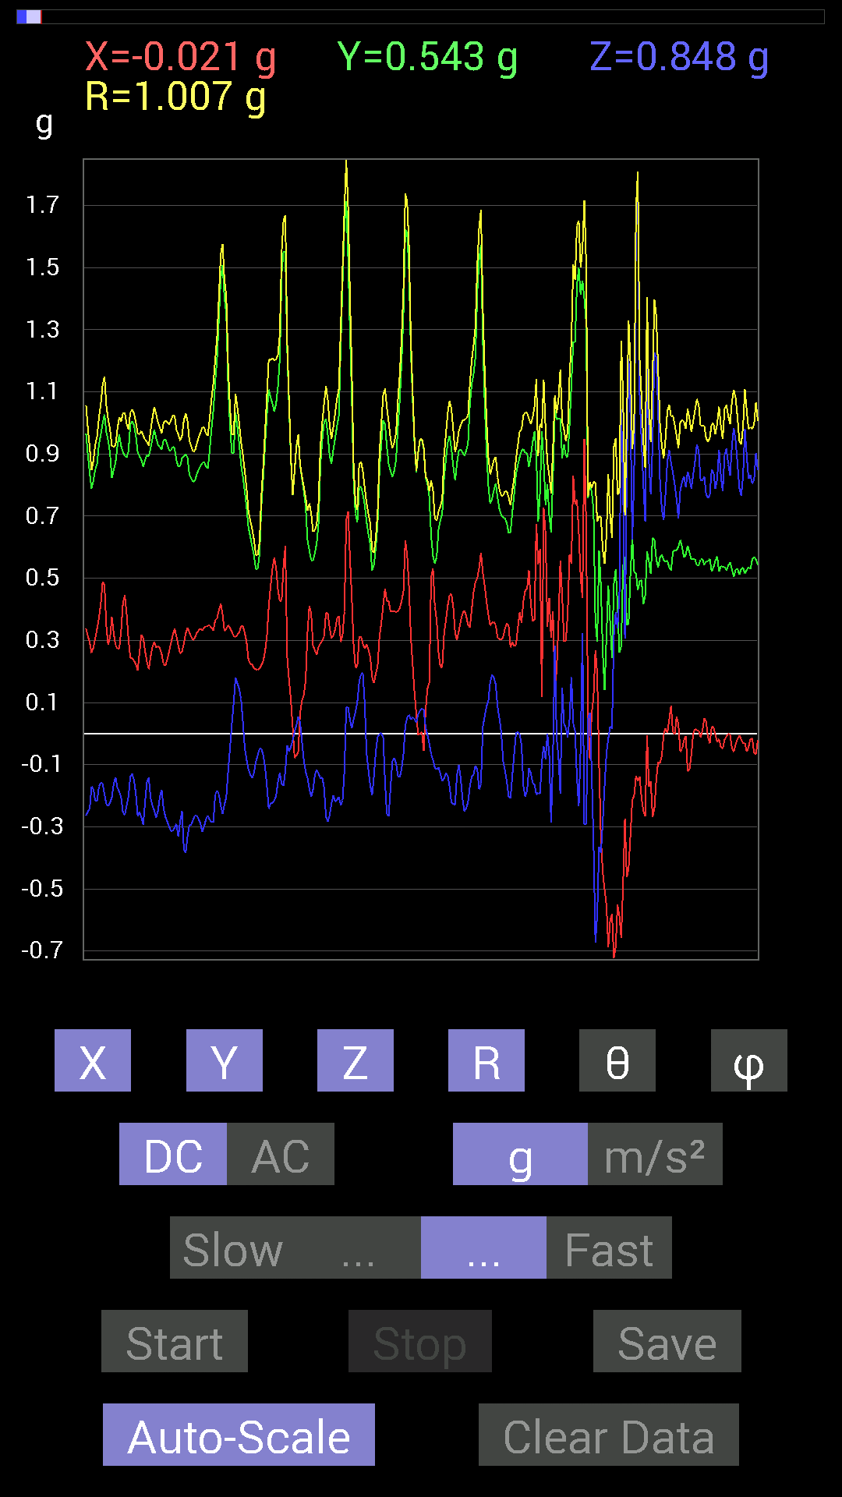
0.80851513 | 0.75383234 | 1.1110138 | 47.272797 | 97.83929
0.77140874 | 0.8163265 | 1.125727 | 43.51827 | 95.63881
0.8299972 | 0.79093874 | 1.150494 | 46.569237 | 96.57679
0.79484445 | 0.7733624 | 1.1116061 | 45.915684 | 95.47357
0.71282184 | 0.8280436 | 1.09387 | 40.800854 | 94.2306
0.67376184 | 0.78898513 | 1.0392871 | 40.609806 | 95.13449
0.67571545 | 0.6718098 | 0.95476955 | 45.280586 | 95.11973
0.66204476 | 0.6054099 | 0.8971222 | 47.558624 | 89.830925
0.6542334 | 0.57220924 | 0.86972475 | 48.85857 | 87.26556
0.7011032 | 0.5487751 | 0.89393014 | 52.128666 | 83.48468
0.78117377 | 0.45112818 | 0.90654266 | 60.156284 | 83.439766
0.77922165 | 0.49214026 | 0.92430043 | 57.829117 | 84.84443
0.78898513 | 0.5761165 | 0.9790613 | 53.953785 | 85.33031
0.83195084 | 0.6347034 | 1.0504359 | 52.82665 | 83.704124
0.79093874 | 0.68157476 | 1.0467261 | 49.371704 | 84.63982
0.7284446 | 0.79484445 | 1.0789305 | 42.54923 | 86.777596
0.67962116 | 0.79093874 | 1.0428196 | 40.671227 | 89.8353
0.79679805 | 0.78117377 | 1.1184458 | 45.697556 | 95.460236
0.84171426 | 0.57806855 | 1.0240842 | 55.634254 | 95.30225
0.9237384 | 0.58392787 | 1.0956125 | 57.793697 | 94.83378
0.90225637 | 0.755786 | 1.1829922 | 50.2919 | 97.521515
0.755786 | 0.85538495 | 1.1551967 | 42.22879 | 103.23229
0.6483741 | 0.9706083 | 1.1901591 | 35.360374 | 109.71935
0.6483741 | 0.7225853 | 0.99265903 | 43.286945 | 107.707085
0.6347034 | 0.6483741 | 0.94594985 | 46.731262 | 112.857254
0.65813905 | 0.67376184 | 0.99737024 | 47.50403 | 116.49703
0.69915116 | 0.6854805 | 1.0429868 | 48.911167 | 117.20167
0.81242085 | 0.6542334 | 1.1179883 | 54.183723 | 116.34427
0.78117377 | 0.6893861 | 1.1361195 | 52.642227 | 120.1137
0.75969166 | 0.6034563 | 1.0852466 | 56.216618 | 122.62343
0.8436679 | -0.12108261 | 0.9991645 | 96.960434 | 121.71837
0.8339029 | -0.29294074 | 1.0455502 | 106.27086 | 123.81379
0.73039824 | 0.013670692 | 0.995118 | 89.21286 | 132.77293
0.59369284 | 0.27145866 | 1.0135449 | 74.46477 | 142.55711
0.636657 | -0.11717536 | 1.007042 | 96.68184 | 140.46655
0.6835268 | -0.27927005 | 1.0385963 | 105.598335 | 136.89865
0.57806855 | -0.2167759 | 0.951899 | 103.16346 | 141.41562
0.49018663 | -0.097646914 | 0.8264169 | 96.78575 | 143.321
0.59369284 | -0.11717536 | 0.9012753 | 97.47021 | 138.36644
0.61126924 | -0.12108261 | 0.96904397 | 97.1779 | 140.52223
0.59173924 | 0.025387762 | 1.0053992 | 88.55305 | 143.9317
0.6854805 | -0.18162313 | 1.0082504 | 100.37774 | 136.27658
0.62884563 | -0.22849298 | 1.006469 | 103.12195 | 140.0921
0.52338576 | -0.023435695 | 0.9881322 | 91.359024 | 148.00665
0.4140218 | 0.097646914 | 0.85538536 | 83.44508 | 150.84311
0.46479887 | -0.023435695 | 0.8076569 | 91.66278 | 144.84903
0.5448694 | -0.048823457 | 0.8438552 | 93.31685 | 139.70117
0.617127 | 0.025387762 | 0.90257263 | 88.38816 | 136.84198
0.85929066 | -0.3554349 | 1.0395924 | 109.99257 | 118.40939
1.0389618 | -0.38863403 | 1.1551245 | 109.66033 | 107.231285
1.0702088 | -0.5858799 | 1.2341082 | 118.34239 | 99.834915
0.8202322 | -0.6776691 | 1.0719781 | 129.21017 | 99.06364
0.78312737 | -0.8671036 | 1.1712749 | 137.75761 | 95.9792
1.0252911 | -0.7011032 | 1.2592144 | 123.83328 | 101.41482
1.0565381 | -0.5019037 | 1.2388616 | 113.89946 | 111.12265
0.7284446 | -0.2206816 | 0.9117232 | 104.0075 | 124.56713
0.65227973 | -0.35152763 | 0.8176358 | 115.463234 | 117.92096
0.5761165 | -0.517528 | 0.8199868 | 129.13441 | 115.07001
0.3827747 | -0.4101161 | 0.6014179 | 132.9935 | 119.52408
0.4140218 | -0.59759855 | 0.7276774 | 145.20921 | 94.31605
...

第15次
Data | File | 2016-12-02 | 14-14-53
Y(g) | Z(g) | R(g) | Theta(deg) | Phi(deg)
0.5702572 | 0.79289085 | 0.9834356 | 36.269253 | 101.4231
0.57416284 | 0.79679805 | 0.9902848 | 36.426907 | 102.46685
0.5683035 | 0.82413787 | 1.0074731 | 35.112457 | 101.27202
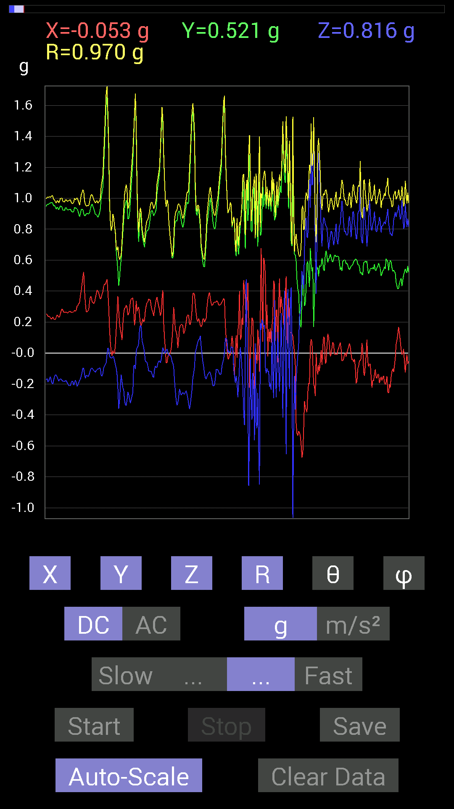
0.57806855 | 0.85929066 | 1.0422446 | 34.466053 | 101.45869
0.5819742 | 0.8358565 | 1.0226314 | 35.178757 | 98.96272
0.57806855 | 0.79875016 | 0.991608 | 36.340466 | 100.3389
0.56244576 | 0.75969166 | 0.95088917 | 36.972176 | 100.42741
0.5468215 | 0.77922165 | 0.9573469 | 35.517452 | 100.52079
0.5468215 | 0.80070376 | 0.9751173 | 34.801346 | 100.71854
0.5507272 | 0.8358565 | 1.0113564 | 34.262108 | 104.70352
0.5683035 | 0.94717413 | 1.1088926 | 31.332697 | 99.749466
0.55463284 | 0.984279 | 1.1311114 | 29.51957 | 95.63075
0.5468215 | 1.0331024 | 1.1693121 | 27.930922 | 93.2705
0.49409232 | 0.94522053 | 1.0673571 | 27.678122 | 94.74495
0.50971663 | 0.79093874 | 0.94289994 | 32.98256 | 96.77345
0.5390101 | 0.8514793 | 1.0082912 | 32.384 | 93.52455
0.5292451 | 0.9217848 | 1.0629219 | 29.863073 | 89.57718
0.5663515 | 0.8221858 | 0.99929446 | 34.63732 | 94.33822
0.5878335 | 0.78898513 | 0.9854116 | 36.806293 | 95.314606
0.5702572 | 0.8046094 | 0.98705196 | 35.396397 | 94.11355
0.56244576 | 0.87491494 | 1.040123 | 32.736668 | 89.40314
0.5858799 | 0.7870331 | 0.9835388 | 36.850277 | 96.6545
0.617127 | 0.69133824 | 0.93204844 | 42.12009 | 99.16799
0.6327513 | 0.67571545 | 0.9277019 | 43.24961 | 95.465324
0.59173924 | 0.84952724 | 1.035393 | 34.866352 | 88.67656
0.59564495 | 1.0409138 | 1.2035811 | 30.134733 | 99.67543
0.61126924 | 0.9178791 | 1.1032925 | 33.700897 | 86.89122
0.5878335 | 0.8514793 | 1.0346812 | 34.61993 | 90
0.646422 | 0.6718098 | 0.93338495 | 43.965626 | 93.97491
0.646422 | 0.65618545 | 0.9215741 | 44.59994 | 92.59466
0.61517495 | 0.6874325 | 0.9226309 | 41.834152 | 88.54525
0.59369284 | 0.90811414 | 1.0852151 | 33.195675 | 92.260544
0.646422 | 0.79484445 | 1.0291618 | 39.437126 | 98.59001
0.6034563 | 0.88077426 | 1.0742972 | 34.92913 | 101.16724
0.71282184 | 0.97451395 | 1.2101736 | 36.36387 | 96.56401
0.6503277 | 0.64251477 | 0.91466355 | 45.37528 | 92.579094
0.7694567 | 0.5292451 | 0.9343565 | 55.49853 | 92.180214
0.7440674 | 0.37691697 | 0.8347484 | 63.157875 | 92.554756
0.755786 | 0.6210327 | 0.9859167 | 50.95697 | 99.24609
0.67571545 | 1.0116203 | 1.2473141 | 35.80244 | 112.171646
0.7733624 | 0.9217848 | 1.2209136 | 40.974983 | 104.98542
0.78312737 | 0.7499267 | 1.1053629 | 47.27784 | 105.33967
0.79289085 | 0.3554349 | 0.8767781 | 66.08459 | 98.40646
0.7225853 | 0.5468215 | 0.9067081 | 52.908882 | 87.52387
0.66204476 | 0.87882066 | 1.1004956 | 37.00642 | 91.85848
0.8163265 | 1.0096667 | 1.3077558 | 39.460712 | 100.834724
0.83195084 | 0.9315498 | 1.2540962 | 42.02903 | 97.75312
1.0116203 | 0.74016166 | 1.2585884 | 53.978508 | 96.38872
1.0838795 | 0.6893861 | 1.2865727 | 57.599686 | 93.8141
1.0389618 | 0.69133824 | 1.2517688 | 56.475803 | 95.36918
1.1112193 | 0.59173924 | 1.2816651 | 62.503418 | 102.19791
1.0311488 | 0.54291576 | 1.1987957 | 63.07111 | 105.255104
0.84562 | 0.49995163 | 1.0487256 | 61.528404 | 113.46956
0.65618545 | 0.46284524 | 1.0815552 | 64.66284 | 137.83414
0.57806855 | 0.3280935 | 1.0421444 | 71.64973 | 144.23877
0.57416284 | -0.08007053 | 0.9649589 | 94.75977 | 143.33954
0.59759855 | -0.24411729 | 0.99840915 | 104.15266 | 141.88173
0.5116687 | -0.08983553 | 0.8931206 | 95.77293 | 144.84291
0.48042163 | -0.05858846 | 0.81379294 | 94.12854 | 143.70914
0.58978564 | -0.24802297 | 0.88084257 | 106.35421 | 135.74896
0.6405627 | -0.4296461 | 0.931026 | 117.48239 | 129.14644
0.5878335 | -0.26364574 | 0.8325234 | 108.462425 | 131.89244
0.6483741 | -0.32028058 | 0.87584007 | 111.44968 | 127.30915
...

第16次
Data | File | 2016-12-02 | 14-15-18
Y(g) | Z(g) | R(g) | Theta(deg) | Phi(deg)
0.53119874 | 0.8573386 | 1.0089346 | 31.815895 | 92.94648
0.5253394 | 0.8514793 | 1.0012612 | 31.744068 | 94.25206
0.50971663 | 0.84171426 | 0.9848736 | 31.279802 | 94.60014
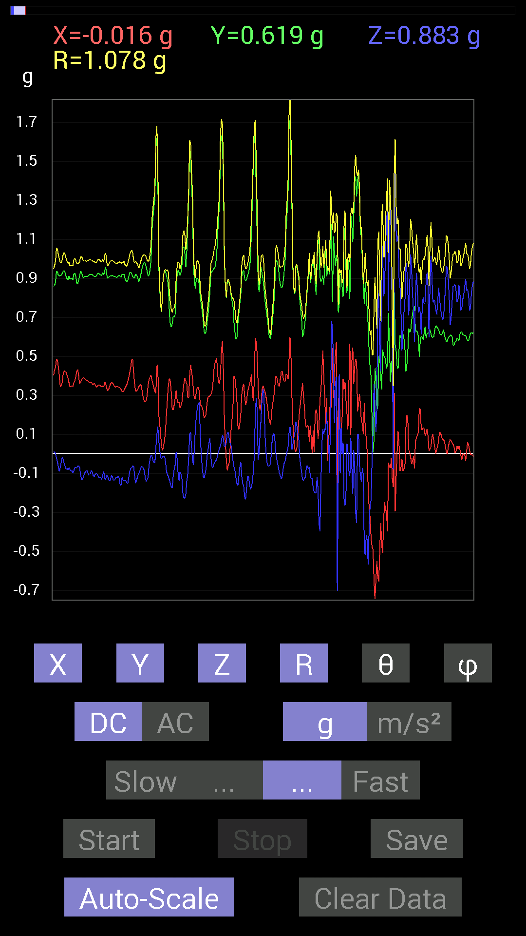
0.52338576 | 0.89249134 | 1.0351087 | 30.433243 | 93.4166
0.527293 | 0.91592705 | 1.0579906 | 30.0346 | 95.290085
0.53119874 | 0.89249134 | 1.0399487 | 30.88413 | 95.66886
0.55658644 | 0.79289085 | 0.9694541 | 35.12751 | 93.81414
0.5507272 | 0.80851513 | 0.9810731 | 34.501328 | 97.67445
0.517528 | 0.85538495 | 0.9997765 | 31.176556 | 89.35134
0.5351044 | 0.84171426 | 1.0004609 | 32.719536 | 98.30562
0.57806855 | 0.736256 | 0.9382907 | 38.3091 | 96.361374
0.5663515 | 0.8065615 | 0.98928225 | 35.382996 | 98.62742
0.5683035 | 0.89249134 | 1.0633115 | 32.928368 | 100.51262
0.57806855 | 0.85929066 | 1.0390359 | 34.20743 | 98.26556
0.5585401 | 0.87491494 | 1.0385947 | 32.60529 | 93.601265
0.54291576 | 0.92764413 | 1.0753527 | 30.385494 | 93.49926
0.5702572 | 0.8065615 | 0.98817116 | 35.292183 | 87.25501
0.57220924 | 0.5995506 | 0.8297047 | 43.729843 | 93.9049
0.5761165 | 0.6347034 | 0.8638842 | 42.717377 | 100.56104
0.48237526 | 0.8690557 | 1.0498053 | 34.12398 | 125.00751
0.5253394 | 1.1112193 | 1.2822479 | 29.932005 | 124.80573
0.65227973 | 0.8885857 | 1.1051989 | 36.485703 | 83.00167
0.5683035 | 0.7675031 | 0.95803493 | 36.762596 | 97.63338
0.53119874 | 0.5214337 | 0.8006416 | 49.362587 | 119.03667
0.61126924 | 0.7050089 | 0.9509929 | 42.154324 | 106.715965
0.6327513 | 1.0545845 | 1.2378587 | 31.57641 | 102.52878
0.73039824 | 1.273314 | 1.4800999 | 30.650928 | 104.53975
0.6210327 | 1.0565381 | 1.2329284 | 31.025955 | 102.24228
0.7382096 | 0.7382096 | 1.047358 | 45.18417 | 96.489876
0.8475736 | 0.65813905 | 1.077351 | 52.34638 | 96.44157
0.9042084 | 0.45503387 | 1.0175275 | 63.4361 | 96.53032
1.0311488 | 0.7616453 | 1.2864325 | 53.696667 | 95.94689
0.9667026 | 1.037008 | 1.4254574 | 43.323498 | 98.72873
0.74797463 | 1.1580907 | 1.3921281 | 33.70712 | 104.492874
0.5526808 | 1.1893377 | 1.3295947 | 26.554253 | 111.59159
0.5702572 | 1.0428674 | 1.2487122 | 33.368088 | 123.870766
0.5819742 | 0.88077426 | 1.1664128 | 40.9647 | 130.44263
0.54291576 | 0.56244576 | 0.9473328 | 53.578915 | 134.58484
0.497998 | 0.36910403 | 0.9624514 | 67.4491 | 145.92587
0.43745747 | 0.3280935 | 0.92811877 | 69.298225 | 149.74355
0.44526887 | 0.29489282 | 0.94145554 | 71.745964 | 150.13094
0.48432732 | 0.15428175 | 0.8818662 | 79.9243 | 146.09552
0.617127 | -0.023435695 | 0.9125368 | 91.47163 | 137.4293
0.607362 | -0.05858846 | 0.88184655 | 93.80945 | 136.349
0.5292451 | 0.052729145 | 0.8522739 | 86.45291 | 141.52509
0.46089318 | 0.19919951 | 0.86712104 | 76.71911 | 146.89828
0.4315982 | 0.07421122 | 0.8650616 | 85.078705 | 149.94917
0.37886903 | 0.06835346 | 0.8603938 | 85.44337 | 153.78505
0.35934058 | 0.06444622 | 0.8800031 | 85.80024 | 155.83037
0.37691697 | -0.048823457 | 0.9111017 | 93.07179 | 155.52545
0.36910403 | 0.015622759 | 0.94431967 | 89.05206 | 156.98817
0.34957558 | 0.050777078 | 0.9525964 | 86.944466 | 158.43887
0.3359049 | 0.0917876 | 0.98171234 | 84.635155 | 159.8995
0.44917455 | 0.048823457 | 0.96738046 | 87.10706 | 152.29541
0.5019037 | -0.16014107 | 0.95358807 | 99.66779 | 147.72968
0.6229863 | -0.3827747 | 1.0828805 | 110.70021 | 142.0475
0.607362 | -0.08592984 | 0.97187227 | 95.07253 | 141.14165
0.6307977 | -0.097646914 | 0.8987852 | 96.23711 | 135.0886
0.66985613 | -0.2070109 | 0.88436 | 103.53739 | 128.82243
0.746021 | -0.2206816 | 0.94313174 | 103.53198 | 125.55185
0.77140874 | -0.26169366 | 0.9173321 | 106.5754 | 118.67137
0.8358565 | -0.3280935 | 0.9553369 | 110.08612 | 111.315056
0.8534329 | -0.56244576 | 1.0409606 | 122.70503 | 103.013725
...

第17次
Data | File | 2016-12-02 | 14-15-43
Y(g) | Z(g) | R(g) | Theta(deg) | Phi(deg)
0.6210327 | 0.78312737 | 0.99963945 | 38.426155 | 91.62115
0.60931563 | 0.79875016 | 1.0046705 | 37.34126 | 89.08185
0.60931563 | 0.8339029 | 1.0328088 | 36.15609 | 90.55095
0.60931563 | 0.81828016 | 1.0202271 | 36.673027 | 90.367256
0.61517495 | 0.79289085 | 1.0035536 | 37.806717 | 90.18195
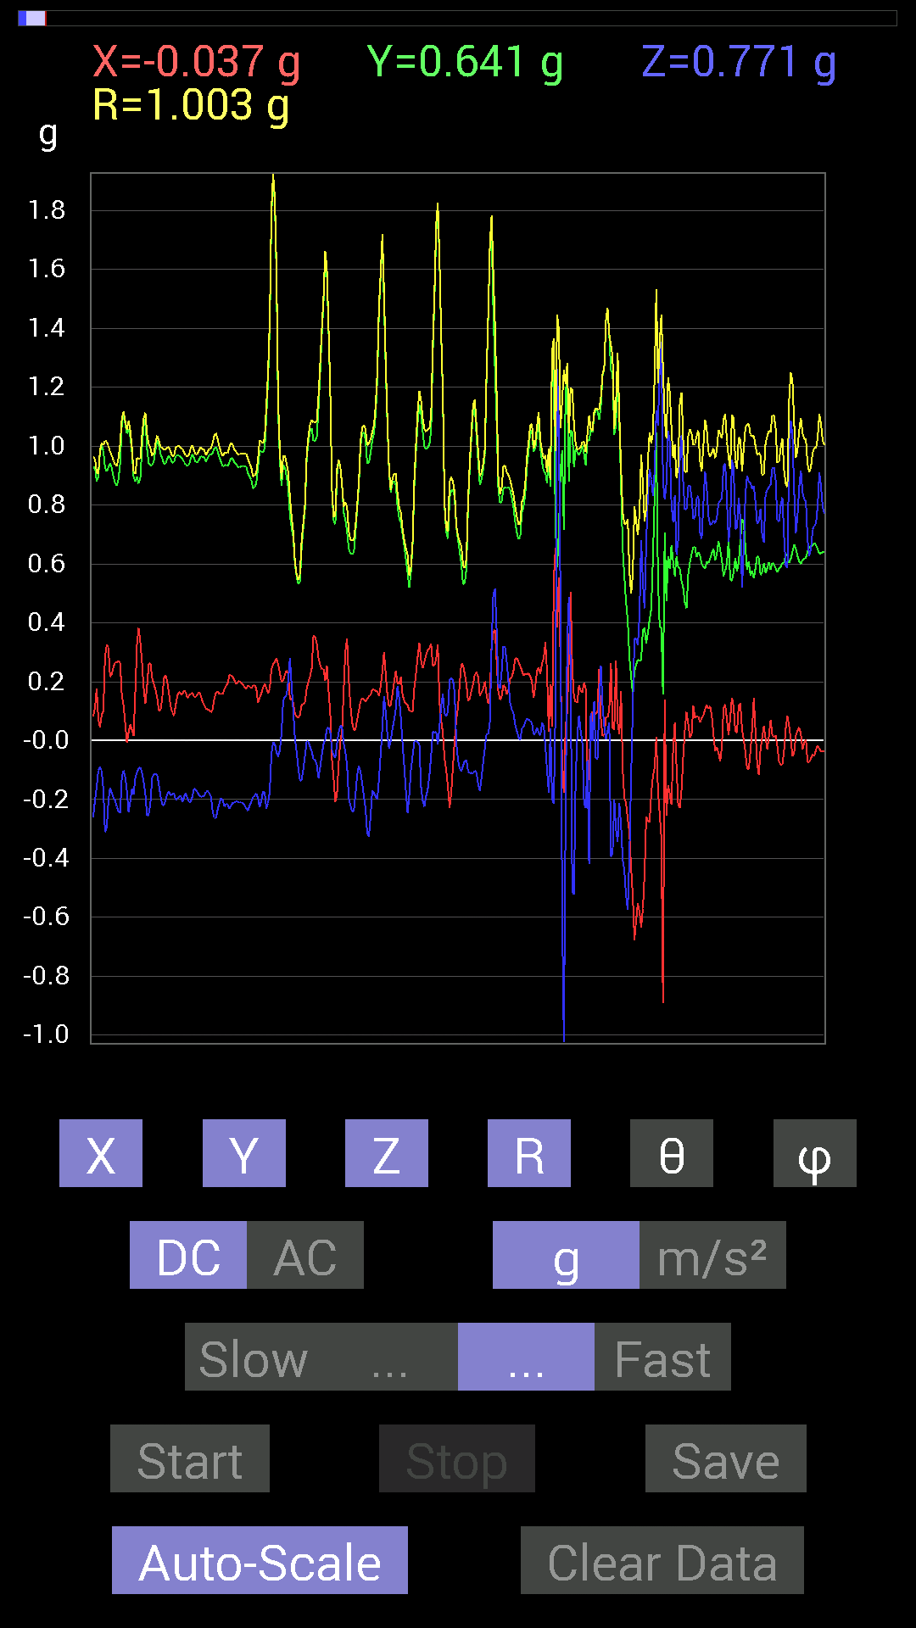
0.63860905 | 0.765551 | 0.99694216 | 39.834396 | 89.82472
0.6307977 | 0.79289085 | 1.0132055 | 38.50473 | 90.17745
0.59369284 | 0.8104672 | 1.0046704 | 36.22529 | 90.56545
0.62884563 | 0.8046094 | 1.0211987 | 38.009678 | 89.822
0.62493837 | 0.7186796 | 0.9524089 | 41.010315 | 89.46282
0.617127 | 0.7440674 | 0.9669247 | 39.689243 | 88.00635
0.6132213 | 0.78117377 | 0.99314344 | 38.134167 | 89.27019
0.6034563 | 0.8339029 | 1.0293758 | 35.893772 | 90.741615
0.607362 | 0.8339029 | 1.0316482 | 36.067787 | 90.36844
0.6190806 | 0.8221858 | 1.0292453 | 36.982048 | 90.90367
0.6132213 | 0.81242085 | 1.0178818 | 37.046333 | 89.63508
0.6210327 | 0.8046094 | 1.0166314 | 37.6791 | 88.018875
0.62689203 | 0.78898513 | 1.0081415 | 38.49951 | 87.32462
0.62689203 | 0.77726805 | 0.9986622 | 38.893967 | 88.75074
0.6347034 | 0.7675031 | 0.9960403 | 39.596313 | 91.23389
0.63860905 | 0.77726805 | 1.0060871 | 39.415176 | 91.40139
0.63860905 | 0.79679805 | 1.0211385 | 38.711624 | 90.35041
0.63860905 | 0.8104672 | 1.0318326 | 38.2364 | 90
0.6405627 | 0.78898513 | 1.0163234 | 39.075775 | 90.873375
0.636657 | 0.77531445 | 1.0032172 | 39.391468 | 90
0.62689203 | 0.8026558 | 1.0184566 | 37.99076 | 90.17855
0.6229863 | 0.8280436 | 1.0362738 | 36.959694 | 90.89801
0.6307977 | 0.82413787 | 1.0379047 | 37.43533 | 88.93585
0.6327513 | 0.80851513 | 1.0266963 | 38.048252 | 89.46945
0.6347034 | 0.8065615 | 1.0264667 | 38.20852 | 91.41001
0.6483741 | 0.78312737 | 1.0175261 | 39.67856 | 93.61935
0.6347034 | 0.77922165 | 1.0050979 | 39.170532 | 91.23389
0.6347034 | 0.8260915 | 1.0418115 | 37.53911 | 90.88143
0.6229863 | 0.84562 | 1.0505078 | 36.393314 | 91.79558
0.5663515 | 0.7323503 | 0.93730706 | 38.61708 | 75.49982
0.57416284 | 0.7030568 | 0.9191501 | 40.102013 | 75.87212
0.59369284 | 0.71086824 | 0.929304 | 40.09773 | 82.68946
0.6229863 | 0.67962116 | 0.9303864 | 43.074028 | 78.655495
0.6483741 | 0.58392787 | 0.87554675 | 48.169483 | 83.640816
0.7050089 | 0.646422 | 0.9588055 | 47.60832 | 95.38042
0.75773805 | 0.69329184 | 1.0374364 | 48.066 | 100.940315
0.7850794 | 0.97841966 | 1.2826685 | 40.288326 | 108.81887
0.7850794 | 0.75383234 | 1.0893257 | 46.20998 | 93.27457
0.7616453 | 0.5155744 | 0.930723 | 56.361546 | 79.39806
0.74797463 | 0.59759855 | 0.9660247 | 51.784847 | 99.77741
0.78312737 | 0.6190806 | 1.003828 | 51.92301 | 97.66949
0.7323503 | 0.8534329 | 1.1310817 | 41.01585 | 99.38803
0.8378086 | 0.57416284 | 1.055463 | 57.04423 | 108.91441
0.84952724 | 0.5194801 | 0.99867773 | 58.656487 | 95.123184
0.7343039 | 0.49995163 | 0.8894782 | 55.800724 | 93.50045
0.67376184 | 0.36715195 | 0.7712703 | 61.573215 | 96.61343
0.746021 | 0.43550387 | 0.89404505 | 60.848785 | 107.16597
0.7518803 | 0.47261027 | 0.94540054 | 60.006298 | 113.32423
0.8104672 | 0.46870455 | 0.99077684 | 61.766384 | 111.80147
1.0018554 | 0.5585401 | 1.1843323 | 61.861298 | 106.40162
1.154185 | 0.33004558 | 1.2594043 | 74.80738 | 108.26028
1.0623958 | 0.3027042 | 1.1932441 | 75.30452 | 113.007675
1.1385607 | 0.15623537 | 1.224203 | 82.66779 | 110.32951
1.2947961 | 0.48237526 | 1.4112401 | 70.01285 | 102.50135
1.1912899 | 0.58978564 | 1.3749874 | 64.599754 | 106.44035
0.9413148 | 0.56049216 | 1.1637493 | 61.208336 | 112.63673
0.7343039 | 0.6483741 | 1.1024674 | 53.97687 | 124.56017
0.49018663 | 0.50580937 | 0.97742593 | 58.835884 | 144.1202
0.36519834 | 0.20505883 | 0.87949324 | 76.51707 | 154.7223
0.42574042 | 0.056634836 | 0.93800664 | 86.5385 | 152.95389
...

第18次
Data | File | 2016-12-02 | 14-16-29
Y(g) | Z(g) | R(g) | Theta(deg) | Phi(deg)
0.67962116 | 0.62689203 | 0.9898624 | 50.70508 | 117.47962
0.67962116 | 0.66204476 | 1.0111337 | 49.09893 | 117.21986
0.66985613 | 0.65813905 | 1.0013467 | 48.909225 | 117.42706
0.68157476 | 0.6483741 | 1.0042434 | 49.786743 | 117.28278
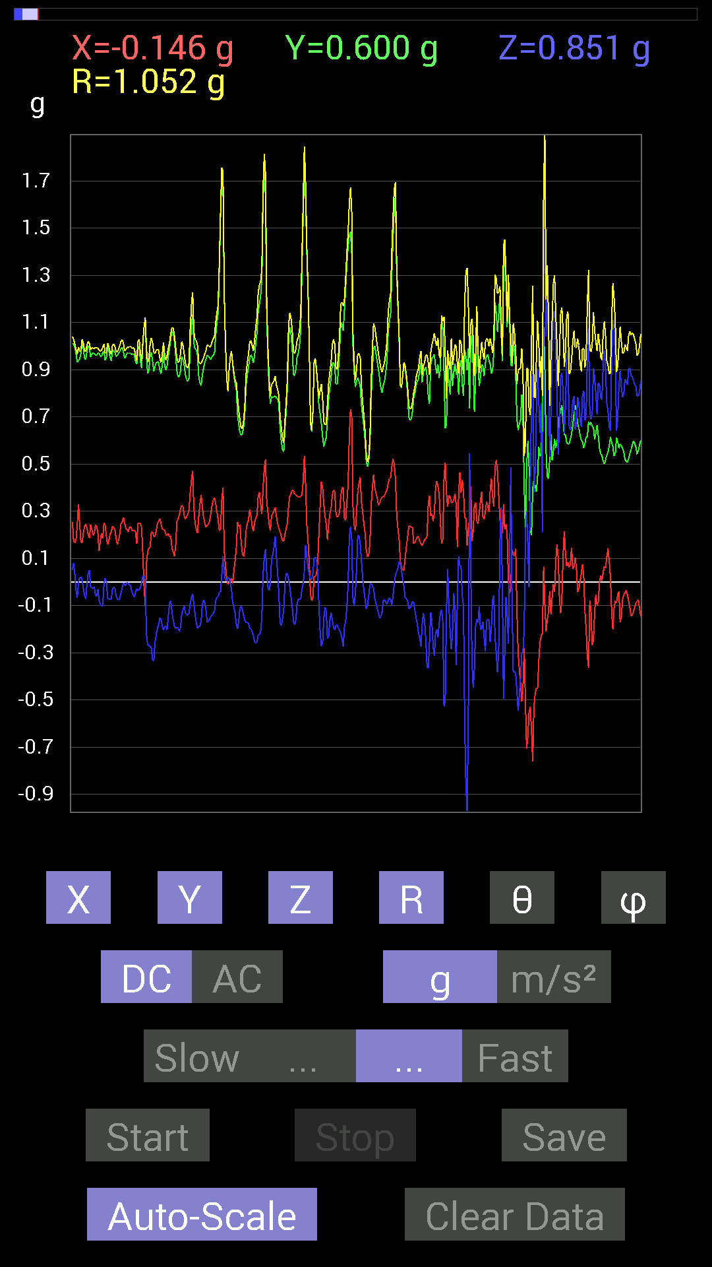
0.69915116 | 0.65813905 | 1.0225121 | 49.93553 | 116.69289
0.71282184 | 0.65813905 | 1.0312444 | 50.342354 | 116.12383
0.71672755 | 0.62689203 | 0.9997542 | 51.167473 | 113.028786
0.7382096 | 0.6190806 | 1.0047448 | 51.96396 | 111.118675
0.80070376 | 0.6229863 | 1.0554203 | 53.8236 | 109.97186
0.81242085 | 0.61517495 | 1.061955 | 54.59971 | 110.19291
0.8202322 | 0.6405627 | 1.0860581 | 53.856815 | 110.735275
0.81242085 | 0.77531445 | 1.1796917 | 48.911964 | 113.97525
0.7518803 | 0.84952724 | 1.197304 | 44.803032 | 116.98019
0.69133824 | 0.9354555 | 1.2301652 | 40.497814 | 120.07495
0.6307977 | 1.0682552 | 1.3200725 | 35.978283 | 125.57125
0.6600927 | 0.886632 | 1.2013977 | 42.438637 | 125.48948
0.7694567 | 0.84952724 | 1.2854782 | 48.634148 | 127.10183
0.67376184 | 0.8299972 | 1.2343808 | 47.747463 | 132.48788
0.488233 | 0.6718098 | 1.0731192 | 51.24183 | 144.30692
0.58392787 | 0.4023047 | 1.0082258 | 66.48292 | 140.82982
0.48237526 | 0.26559937 | 0.92253363 | 73.2676 | 146.90706
0.2909871 | 0.26364574 | 0.8413197 | 71.73746 | 158.64072
0.40816402 | -0.22849298 | 0.8525972 | 105.545074 | 150.2044
0.6190806 | -0.3925397 | 1.0769613 | 111.37609 | 141.88034
0.56049216 | -0.2987985 | 1.0083256 | 107.23739 | 144.40833
0.4472225 | -0.11326967 | 0.887133 | 97.33559 | 149.45059
0.5526808 | -0.45112818 | 0.95100975 | 118.31818 | 138.68835
0.636657 | -0.5292451 | 1.0210565 | 121.22035 | 133.18745
0.69719756 | -0.43550387 | 1.0349854 | 114.88401 | 132.04926
0.58002216 | -0.4315982 | 0.8680482 | 119.81528 | 129.63432
0.5819742 | -0.39839903 | 0.8912342 | 116.55261 | 133.11404
0.58392787 | -0.46675095 | 0.9534063 | 119.31176 | 135.38068
0.5019037 | -0.38863403 | 0.87989163 | 116.21137 | 140.52113
0.5487751 | -0.19138813 | 0.82525074 | 103.40985 | 136.87299
0.84562 | -0.26559937 | 1.0518414 | 104.62603 | 123.81208
0.9510798 | -0.40621042 | 1.1453216 | 110.77318 | 117.3595
0.77922165 | -0.58978564 | 1.0516986 | 124.11069 | 116.50756
0.6307977 | -0.5761165 | 0.94428015 | 127.59759 | 122.528564
0.62493837 | -0.59564495 | 0.9459718 | 129.02538 | 121.74714
0.68157476 | -0.60931563 | 0.97065794 | 128.8832 | 115.57155
0.69719756 | -0.53705645 | 0.92510104 | 125.4884 | 112.24274
0.59173924 | -0.38082266 | 0.7919148 | 118.74344 | 121.54418
0.35152763 | -0.4101161 | 0.63402706 | 130.30402 | 133.3635
0.4472225 | -0.5663515 | 0.7327181 | 140.61917 | 105.84615
0.62493837 | -0.38863403 | 0.74815935 | 121.2956 | 102.16805
0.6347034 | -0.47065663 | 0.7929533 | 126.40926 | 95.972305
0.7206332 | -0.2987985 | 0.7807491 | 112.50149 | 92.48283
0.69133824 | -0.4433168 | 0.8241059 | 122.54329 | 84.35345
0.7011032 | -0.69719756 | 1.0063696 | 133.85095 | 75.02879
0.60931563 | -0.67376184 | 0.95814246 | 134.68398 | 63.434948
1.3065132 | -0.14647037 | 1.3147109 | 96.39653 | 89.74305
1.4022064 | -0.36519834 | 1.4505947 | 104.58155 | 92.790794
1.3690073 | -0.26364574 | 1.3962418 | 100.88424 | 93.18437
1.3143245 | -0.3456699 | 1.3673147 | 104.643814 | 83.47299
0.86124426 | -0.015622759 | 0.9760181 | 90.91715 | 61.947754
0.6034563 | 0.124988295 | 0.73702455 | 80.23631 | 56.181778
0.765551 | 0.01171707 | 0.8048111 | 89.16582 | 72.04873
1.382678 | -0.49995163 | 1.4757588 | 109.802315 | 84.75452
1.7322536 | -0.24802297 | 1.7499193 | 98.14819 | 90
1.8865353 | -0.08788191 | 1.8896148 | 92.665665 | 91.89731
1.5408654 | -0.1835752 | 1.5610361 | 96.75352 | 83.7076
0.77531445 | 0.029293451 | 0.87396777 | 88.079216 | 62.57555
0.7186796 | -0.013670692 | 0.8634931 | 90.907135 | 56.345833
0.9295962 | -0.009765002 | 1.0376257 | 90.539215 | 63.627815
...

第19次
Data | File | 2016-12-02 | 14-18-05
Y(g) | Z(g) | R(g) | Theta(deg) | Phi(deg)
0.61126924 | 0.8534329 | 1.0628045 | 36.582375 | 105.19307
0.6210327 | 0.71282184 | 0.9638186 | 42.30427 | 106.79845
0.6600927 | 0.617127 | 0.92409337 | 48.10105 | 106.32523
0.66399837 | 0.6776691 | 0.96217173 | 45.22601 | 103.55947
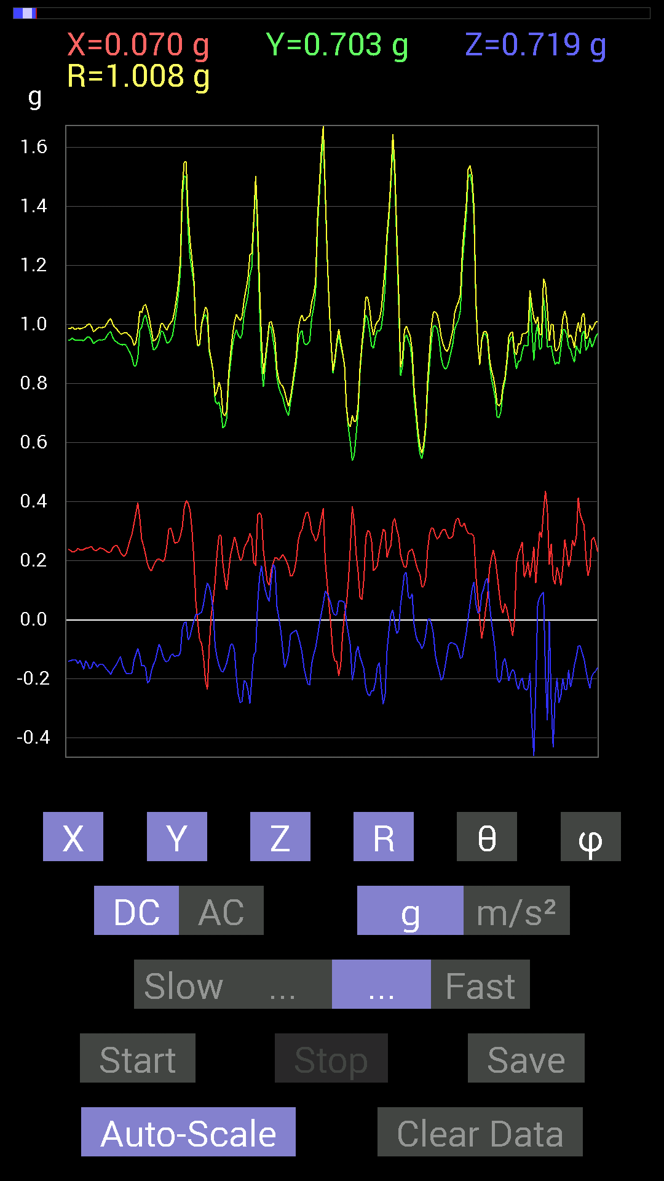
0.65813905 | 0.77922165 | 1.037055 | 41.29 | 105.90053
0.56049216 | 0.91592705 | 1.0746719 | 31.538889 | 94.3834
0.57806855 | 0.9003027 | 1.0769613 | 33.283474 | 102.0154
0.59369284 | 0.85538495 | 1.0608517 | 36.262165 | 108.88607
0.58002216 | 0.7870331 | 0.9944012 | 37.677433 | 107.38698
0.6190806 | 0.69133824 | 0.93376815 | 42.236664 | 99.491684
0.58978564 | 0.75773805 | 0.96022356 | 37.896027 | 89.62058
0.57806855 | 0.8671036 | 1.0434617 | 33.799694 | 84.788124
0.52338576 | 0.99794966 | 1.1316137 | 28.129786 | 78.81338
0.58392787 | 1.0174797 | 1.1751208 | 30.019968 | 96.676544
0.64446837 | 0.87296134 | 1.1069069 | 37.940533 | 108.74684
0.6893861 | 0.78898513 | 1.0715364 | 42.581802 | 108.0445
0.6893861 | 0.6190806 | 0.94029737 | 48.822945 | 103.0776
0.7440674 | 0.43745747 | 0.9030772 | 61.02633 | 109.64433
0.77140874 | 0.4237868 | 0.93863404 | 63.16048 | 112.9179
0.8671036 | 1.1327014 | 1.4341933 | 37.83477 | 99.7132
1.0213853 | 0.21091658 | 1.1426154 | 79.36271 | 114.55937
0.78117377 | 0.13084605 | 0.87056625 | 81.35569 | 114.820526
0.636657 | 0.8104672 | 1.0326387 | 38.293125 | 84.21987
0.886632 | 0.39058766 | 1.0374771 | 67.88429 | 112.70943
0.7518803 | 0.55658644 | 0.9544621 | 54.328197 | 104.14123
0.8339029 | 0.5858799 | 1.0427606 | 55.81584 | 104.82279
1.1073136 | 1.0799723 | 1.5938945 | 47.346092 | 109.159424
1.2459726 | 1.0975486 | 1.7112787 | 50.106567 | 108.38103
1.4568892 | 0.9295962 | 1.7700824 | 58.320232 | 104.72086
1.413925 | 0.91592705 | 1.7213528 | 57.852734 | 104.03625
1.0194317 | 1.0760666 | 1.5411371 | 45.71491 | 112.4794
0.79484445 | 0.89835066 | 1.2906893 | 45.891132 | 120.94305
0.60931563 | 0.4042568 | 0.9237067 | 64.0462 | 132.80836
0.26169366 | -0.17576382 | 0.7722785 | 103.1553 | 159.63548
0 | -0.04101208 | 0.7315487 | 93.2138 | 180
-0.15037607 | -0.017576382 | 0.7554874 | 91.33311 | 191.48427
-0.050777078 | -0.26755142 | 0.8272814 | 108.8693 | 183.71906
0.13279969 | -0.6307977 | 1.0203556 | 128.1858 | 170.46886
0.31246918 | -1.0682552 | 1.2341216 | 149.95125 | 149.62627
0.5702572 | -1.1834785 | 1.3815699 | 148.93901 | 126.86987
0.6034563 | -0.7089146 | 1.0440689 | 132.76494 | 128.06706
0.5702572 | -0.25583434 | 0.82661027 | 108.02899 | 133.48987
0.5448694 | -0.16599882 | 0.9018041 | 100.607155 | 142.06964
0.39449334 | -0.124988295 | 0.892654 | 98.04893 | 153.49153
0.41206974 | -0.124988295 | 0.95765704 | 97.49934 | 154.27821
0.49018663 | -0.0078113796 | 1.0492224 | 90.42657 | 152.1471
0.517528 | 0.14061105 | 1.1003757 | 82.65841 | 151.69228
0.62689203 | -0.009765002 | 1.1147988 | 90.501884 | 145.78096
0.7225853 | -0.12108261 | 0.99668545 | 96.97783 | 133.08022
0.79484445 | -0.14451675 | 1.0494617 | 97.9151 | 130.12256
0.79484445 | -0.26755142 | 1.0343513 | 104.99091 | 127.29547
0.6874325 | -0.26364574 | 0.8999488 | 107.035034 | 126.97397
0.746021 | -0.4042568 | 0.9619005 | 114.85156 | 121.27153
0.7147739 | -0.22849298 | 0.85329807 | 105.53198 | 119.60984
0.73039824 | -0.24411729 | 0.82534397 | 107.2041 | 112.11767
0.8046094 | -0.7030568 | 1.0751171 | 130.83894 | 98.42192
0.7147739 | -0.6600927 | 0.97823155 | 132.4372 | 98.086266
0.617127 | -0.40816402 | 0.75137496 | 122.903305 | 101.97083
0.71672755 | -0.38863403 | 0.82768327 | 118.00472 | 101.2499
0.69719756 | -0.6776691 | 0.9741586 | 134.07869 | 94.962776
0.5585401 | -0.58392787 | 0.80805576 | 136.27231 | 89.59936
0.6210327 | -0.23435228 | 0.6665341 | 110.585106 | 95.56781
0.88468 | -0.32613987 | 0.94369036 | 110.21846 | 92.527954
0.84562 | -0.40816402 | 0.9397854 | 115.74179 | 87.35544
...

第20次
Data | File | 2016-12-02 | 14-18-26
Y(g) | Z(g) | R(g) | Theta(deg) | Phi(deg)
0.6405627 | 0.75383234 | 0.99034363 | 40.431435 | 94.18486
0.6190806 | 0.8065615 | 1.0168076 | 37.511673 | 90.90367
0.6347034 | 0.8339029 | 1.0482781 | 37.297703 | 92.29057
0.6542334 | 0.8104672 | 1.042168 | 38.95188 | 93.075615
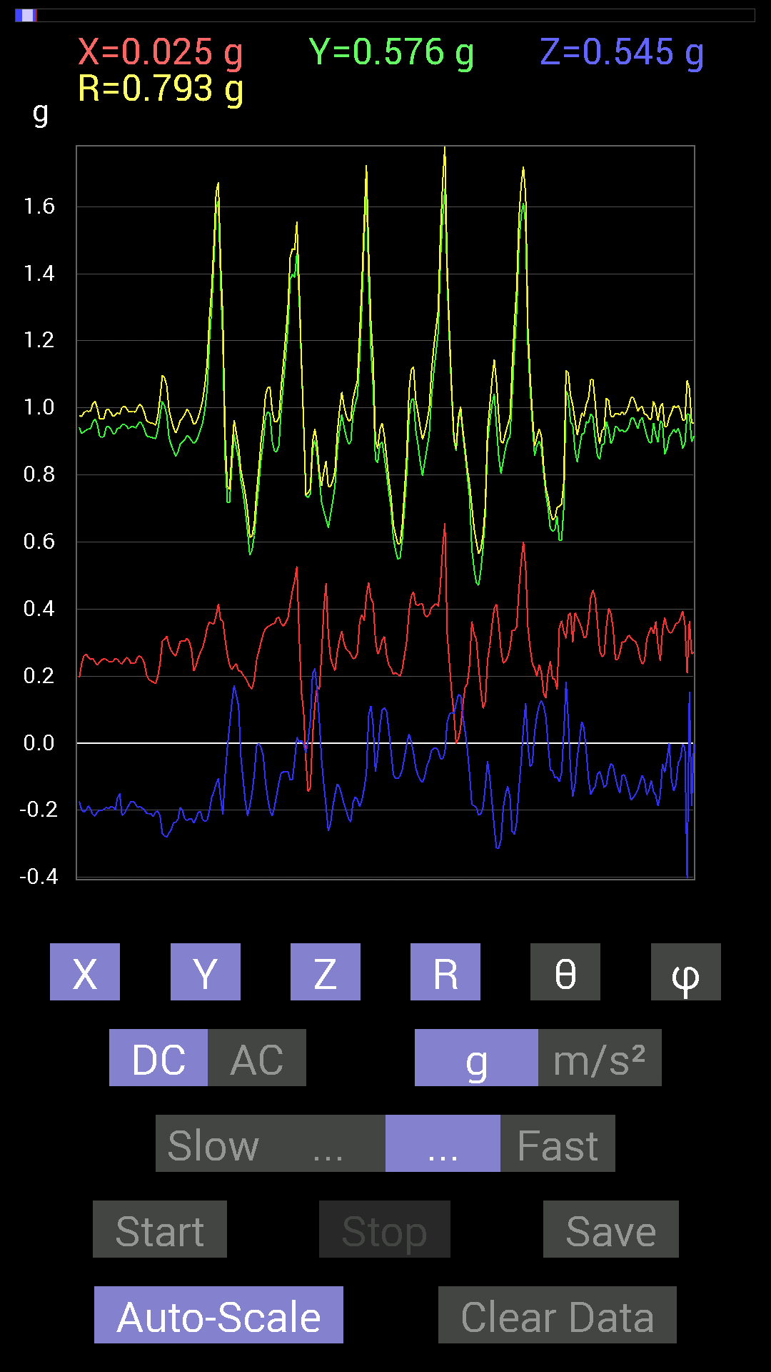
0.636657 | 0.755786 | 0.9882336 | 40.112152 | 90.70295
0.636657 | 0.7694567 | 0.99888796 | 39.617966 | 91.75705
0.636657 | 0.77140874 | 1.0008193 | 39.576267 | 86.839645
0.6483741 | 0.78898513 | 1.0232496 | 39.55098 | 84.32364
0.65227973 | 0.7421153 | 0.98806125 | 41.315784 | 90.68611
0.63860905 | 0.71282184 | 0.9574362 | 41.88288 | 87.54844
0.6307977 | 0.6347034 | 0.89745545 | 44.99038 | 83.81554
0.6854805 | 0.6503277 | 0.9460478 | 46.57415 | 93.91152
0.7011032 | 0.69524544 | 0.9993572 | 45.917564 | 102.41046
0.69915116 | 0.87686706 | 1.1433611 | 39.92185 | 107.66337
0.66985613 | 0.94717413 | 1.1761065 | 36.356194 | 106.09969
0.71282184 | 0.636657 | 0.955842 | 48.23559 | 88.9013
0.67571545 | 0.5878335 | 0.89583534 | 48.99045 | 88.34446
0.6405627 | 0.5663515 | 0.8561078 | 48.5824 | 86.16277
0.7147739 | 0.53705645 | 0.90221524 | 53.468533 | 99.614624
0.6210327 | 0.87686706 | 1.1400014 | 39.71963 | 121.51699
0.6874325 | 0.84171426 | 1.096848 | 39.87958 | 102.18362
0.69915116 | 0.7245389 | 1.0150776 | 44.45695 | 100.44564
0.75773805 | 0.6718098 | 1.0430642 | 49.903774 | 108.25754
0.8221858 | 0.646422 | 1.0563523 | 52.27024 | 100.232925
0.80070376 | 0.59173924 | 1.0232896 | 54.670933 | 106.44243
0.8397622 | 0.17771745 | 0.88725615 | 78.445496 | 104.972855
0.726491 | 0.32223418 | 0.84634364 | 67.62067 | 111.827965
0.7030568 | 0.6483741 | 0.9985457 | 49.50977 | 112.21182
0.7206332 | 1.0584902 | 1.3176246 | 36.55051 | 113.31096
0.8299972 | 0.79875016 | 1.2188597 | 49.055645 | 115.64103
0.79875016 | 0.44526887 | 1.0517251 | 64.95247 | 123.03861
0.66985613 | 0.056634836 | 0.7824294 | 85.84911 | 120.86538
0.746021 | 0.57220924 | 0.9635645 | 53.56957 | 105.786766
0.7675031 | 0.8514793 | 1.2155252 | 45.532608 | 117.77653
0.87296134 | 0.9725619 | 1.3937399 | 45.748653 | 119.021935
0.8827264 | 0.87882066 | 1.3221427 | 48.341125 | 116.666405
0.6776691 | 0.58978564 | 0.929435 | 50.612373 | 109.37089
0.61126924 | 0.5683035 | 0.86797804 | 49.099747 | 111.29463
0.8280436 | 0.6542334 | 1.1160759 | 54.112843 | 113.686104
0.84952724 | 0.8163265 | 1.2574444 | 49.519073 | 117.349815
0.73039824 | 0.755786 | 1.1369526 | 48.33707 | 120.692635
0.69719756 | 0.6483741 | 1.0510651 | 51.91183 | 122.56455
0.78312737 | 0.53705645 | 1.0928669 | 60.566055 | 124.63561
0.57806855 | 0.38082266 | 0.952476 | 66.43283 | 138.53677
0.4101161 | 0.527293 | 0.998483 | 58.123222 | 151.0736
0.29684642 | 0.4296461 | 0.9074407 | 61.74021 | 158.19858
0.29489282 | 0.28512782 | 0.8547805 | 70.51449 | 158.53381
0.40816402 | 0.14647037 | 0.9451201 | 81.08463 | 154.07806
0.40816402 | 0.025387762 | 0.9675424 | 88.49642 | 155.03897
0.44917455 | 0.05858846 | 1.0411178 | 86.774 | 154.39784
0.4315982 | 0.0039056898 | 0.9650921 | 89.76813 | 153.43498
0.4296461 | -0.015622759 | 0.9959286 | 90.89881 | 154.44003
0.4023047 | -0.06444622 | 1.0024594 | 93.68598 | 156.28737
0.33004558 | -0.097646914 | 0.9202243 | 96.09124 | 158.85716
0.35738695 | -0.12694037 | 0.9661386 | 97.54989 | 158.09013
0.29489282 | -0.16795245 | 0.92206246 | 100.49494 | 161.01868
0.28903505 | -0.14451675 | 0.8670771 | 99.59433 | 160.2405
0.46284524 | 0.08007053 | 0.94182056 | 85.12301 | 150.44739
0.5351044 | 0.039058454 | 0.91574967 | 87.55549 | 144.2064
0.6776691 | -0.22458728 | 0.9843324 | 103.18889 | 135
0.78117377 | -0.26169366 | 1.0581162 | 104.319 | 130.36456
0.7245389 | -0.26950505 | 0.9153538 | 107.12319 | 124.08031
0.77531445 | -0.43940955 | 1.0114971 | 115.74808 | 121.67997
0.7850794 | -0.43550387 | 1.0512027 | 114.47468 | 124.85788
...

